Grayling
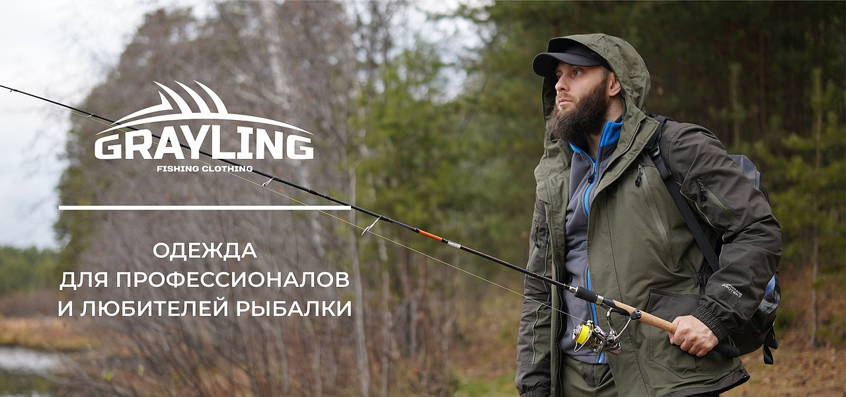

№ | Артикул | Наименование как в 1С | Фото Перед | Фото Спина | Ткань | Цвет | Особенности модели | Описание | Подробнее | Размер | РРЦ НОВАЯ | оптовая | СТОП ЦЕНА | Количество ЗАКАЗ в шт (внести) | Сумма заказа в руб. по оптовой цене | Остатки в шт | Цена за штуку с учетом вашей скидки | Сумма заказа в руб. с учетом вашей скидки | Наценка РРЦ
57 | 210-1202000125-154 | Рыбацкие неопреновые средние сапоги GRAYLING Fregat (Фрегат) черный GMHM-000 | 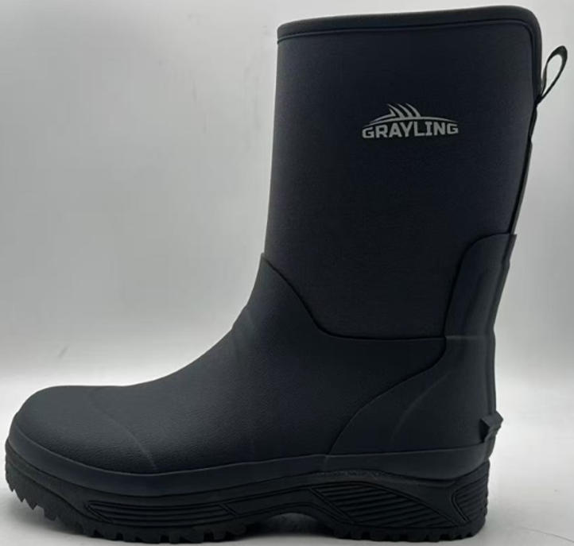 Фото отсутствует | Фото отсутствует | Ткань верха: неопрен: полиэстер 100% Ткань подклада: полиэстер 100% | черный | Материал верха: неопрен 4 мм/резина, Материал подошвы: резина RB", 100% водонепроницаемость, устойчивость к скольжению, единая бесшовная оболочка, высокое сопротивление к изгибу в верхней части, анатомическая стелька | Неопреновые сапоги Фрегат GRAYLING — идеальный выбор для любителей активного отдыха на природе. Каждая пара проходит проверку на водонепроницаемость, что гарантирует надежную защиту от влаги. Устойчивость к скольжению и единая бесшовная оболочка обеспечивают безопасность и комфорт при передвижении по скользким поверхностям. Сапоги изготовлены из неопрена толщиной 4 мм и эластичной резины, представляющей собой смесь натурального и синтетического каучука, что обеспечивает отличную гибкость и долговечность. Высокое сопротивление к изгибу в верхней части добавляет прочности, а чулок с анатомической стелькой обеспечивает максимальный комфорт и поддержку ногам во время длительных прогулок. Эта модель сочетает в себе все важные качества современной, практичной обуви, делая ее незаменимой для рыбалки и активного отдыха | WEB-Сайт | р-р 40 | 6,550.00р. | 4,090.00р. |  |  | 0.00р. | 30 | 4,090 ₽ | - ₽ | 60%
 |  |  |  |  |  |  |  |  |  | р-р 41 | 6,550.00р. | 4,090.00р. |  |  | 0.00р. | 71 | 4,090 ₽ | - ₽ | 60%
 |  |  |  |  |  |  |  |  |  | р-р 42 | 6,550.00р. | 4,090.00р. |  |  | 0.00р. | 144 | 4,090 ₽ | - ₽ | 60%
 |  |  |  |  |  |  |  |  |  | р-р 43 | 6,550.00р. | 4,090.00р. |  |  | 0.00р. | 155 | 4,090 ₽ | - ₽ | 60%
 |  |  |  |  |  |  |  |  |  | р-р 44 | 6,550.00р. | 4,090.00р. |  |  | 0.00р. | 90 | 4,090 ₽ | - ₽ | 60%
 |  |  |  |  |  |  |  |  |  | р-р 45 | 6,550.00р. | 4,090.00р. |  |  | 0.00р. | 48 | 4,090 ₽ | - ₽ | 60%
 |  |  |  |  |  |  |  |  |  | р-р 46 | 6,550.00р. | 4,090.00р. |  |  | 0.00р. | 19 | 4,090 ₽ | - ₽ | 60%
 |  |  |  |  |  |  |  |  |  |  | 0.00р. |  |  |  | 0.00р. |  | - ₽ | - ₽
 |  |  |  |  |  |  |  |  |  |  | 0.00р. |  |  |  | 0.00р. |  | - ₽ | - ₽
 |  |  |  |  |  |  |  |  |  |  | 0.00р. |  |  |  | 0.00р. |  | - ₽ | - ₽
 |  |  |  |  |  |  |  |  |  |  | 0.00р. |  |  |  | 0.00р. |  | - ₽ | - ₽
 |  |  |  |  |  |  |  |  |  |  | 0.00р. |  |  |  | 0.00р. |  | - ₽ | - ₽
 |  |  |  |  |  |  |  |  |  |  | 0.00р. |  |  |  | 0.00р. |  | - ₽ | - ₽
 |  |  |  |  |  |  |  |  |  |  | 0.00р. |  |  |  | 0.00р. |  | - ₽ | - ₽
 |  |  |  |  |  |  |  |  |  |  | 0.00р. |  |  |  | 0.00р. |  | - ₽ | - ₽

58 | 210-1202167123-107 | Рыбацкие забродные ботинки GRAYLING Octopus(Октопус), войлок, серый/синий | 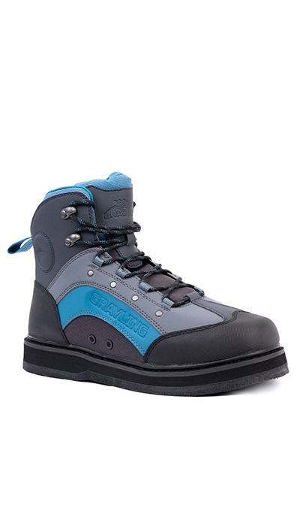 Фото отсутствует | Фото отсутствует | Ткань верха: нейлон 100% | серый/синий | Широкий взъем, отверстия для слива воды, войлочная подошва, верх: ПЭ Oxford, цвет: графит/ синий/черный | Ботинки забродные Октопус GRAYLING для использования с вейдерсами на войлочной подошве. Высокий подъём обеспечивает надёжную поддержку и фиксацию голеностопа, минимизируя травмы и растяжения вейдерса. Защитный бампер предотвратит травмирование пальцев ноги при случайных ударах о камни и другие подводные препятствия. Специальная дренажная система позволяет избавиться от лишней влаги, под действием давления. Следует обратить внимание, что данная обувь предназначена только для использования с вейдерсами с неопреновым носком. Войлочная подошва обеспечит надежное сцепление на скользких поверхностях. Не рекомендуется для использования на асфальтном покрытии. | WEB-Сайт | р-р 40 | 7,260.00р. | 4,536.00р. | СтопЦена |  | 0.00р. | 24 | 4,536 ₽ | - ₽ | 60%
 |  |  |  |  |  |  |  |  |  | р-р 41 | 7,260.00р. | 4,536.00р. | СтопЦена |  | 0.00р. | 14 | 4,536 ₽ | - ₽ | 60%
 |  |  |  |  |  |  |  |  |  | р-р 42 | 7,260.00р. | 4,536.00р. | СтопЦена |  | 0.00р. | 54 | 4,536 ₽ | - ₽ | 60%
 |  |  |  |  |  |  |  |  |  | р-р 43 | 7,260.00р. | 4,536.00р. | СтопЦена |  | 0.00р. | 85 | 4,536 ₽ | - ₽ | 60%
 |  |  |  |  |  |  |  |  |  | р-р 44 | 7,260.00р. | 4,536.00р. | СтопЦена |  | 0.00р. | 65 | 4,536 ₽ | - ₽ | 60%
 |  |  |  |  |  |  |  |  |  | р-р 45 | 7,260.00р. | 4,536.00р. | СтопЦена |  | 0.00р. | 66 | 4,536 ₽ | - ₽ | 60%
 |  |  |  |  |  |  |  |  |  |  |  |  |  |  | 0.00р. |  | - ₽ | - ₽
 |  |  |  |  |  |  |  |  |  |  |  |  |  |  | 0.00р. |  | - ₽ | - ₽
 |  |  |  |  |  |  |  |  |  |  |  |  |  |  | 0.00р. |  | - ₽ | - ₽
 |  |  |  |  |  |  |  |  |  |  |  |  |  |  | 0.00р. |  | - ₽ | - ₽
 |  |  |  |  |  |  |  |  |  |  |  |  |  |  | 0.00р. |  | - ₽ | - ₽
 |  |  |  |  |  |  |  |  |  |  |  |  |  |  | 0.00р. |  | - ₽ | - ₽
 |  |  |  |  |  |  |  |  |  |  |  |  |  |  | 0.00р. |  | - ₽ | - ₽
 |  |  |  |  |  |  |  |  |  |  |  |  |  |  | 0.00р. |  | - ₽ | - ₽
 |  |  |  |  |  |  |  |  |  |  |  |  |  |  | 0.00р. |  | - ₽ | - ₽

59 | 220-1202181123-100 | Рыбацкие неопреновые сапоги GRAYLING Poseidon (Посейдон), серый | 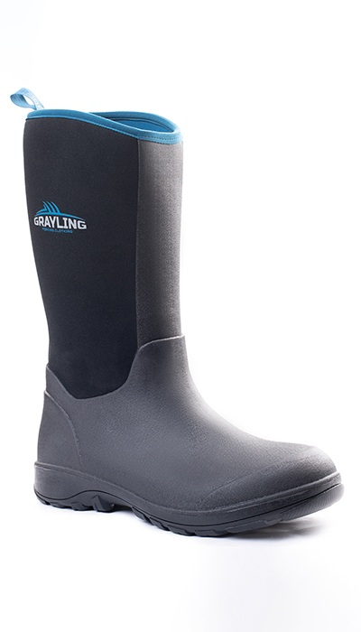 Фото отсутствует | 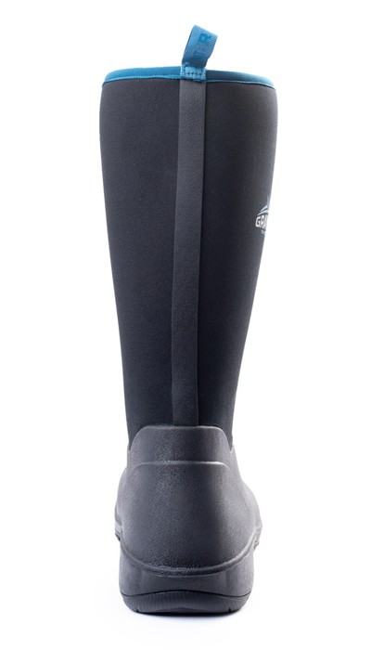 Фото отсутствует | Ткань верха: неопрен: полиэстер 100% | серый | 100% водонепроницаемость, устойчивость к скольжению, единая бесшовная оболочка, высокое сопротивление к изгибу в верхней части, неопрен 4 мм | Сапоги для рыбалки Посейдон в которых воплотились все плюсы современных материалов и богатый опыт специалистов бренда. Удобная колодка сапог в сочетании с прочной эластичной подошвой защищает от низких температур, воды. Толстая амортизирующая подложка из ЭВА обеспечивает комфорт ступне, рельефная подкладка улучшает циркуляцию воздуха. Внутренняя часть сапога отделана представляет собой сложную конструкцию в виде сэндвича с большим количеством воздушных каналов по которым влага стремится вверх и имеет возможность испаряться. Это помогает быстрее выводить пот и сохранять ноги в тепле и сухости. В пяточной части располагается прочный упор для удобства снятия сапог. Не соединен с подошвой, чтобы продлить ее срок службы. Неглубокий протектор нашей подошвы обеспечивает хорошее сцепление при передвижении по сложной местности и не дают вам застрять в иле и грязи. | WEB-Сайт | р-р 41 | 9,060.00р. | 5,659.00р. | СтопЦена |  | 0.00р. | 49 | 5,659 ₽ | - ₽ | 60%
 |  |  |  |  |  |  |  |  |  | р-р 42 | 9,060.00р. | 5,659.00р. | СтопЦена |  | 0.00р. | 34 | 5,659 ₽ | - ₽ | 60%
 |  |  |  |  |  |  |  |  |  |  |  |  |  |  | 0.00р. |  | - ₽ | - ₽
 |  |  |  |  |  |  |  |  |  |  |  |  |  |  | 0.00р. |  | - ₽ | - ₽
 |  |  |  |  |  |  |  |  |  |  |  |  |  |  | 0.00р. |  | - ₽ | - ₽
 |  |  |  |  |  |  |  |  |  |  |  |  |  |  | 0.00р. |  | - ₽ | - ₽
 |  |  |  |  |  |  |  |  |  |  |  |  |  |  | 0.00р. |  | - ₽ | - ₽
 |  |  |  |  |  |  |  |  |  |  |  |  |  |  | 0.00р. |  | - ₽ | - ₽
 |  |  |  |  |  |  |  |  |  |  |  |  |  |  | 0.00р. |  | - ₽ | - ₽
 |  |  |  |  |  |  |  |  |  |  |  |  |  |  | 0.00р. |  | - ₽ | - ₽
 |  |  |  |  |  |  |  |  |  |  |  |  |  |  | 0.00р. |  | - ₽ | - ₽
 |  |  |  |  |  |  |  |  |  |  |  |  |  |  | 0.00р. |  | - ₽ | - ₽
 |  |  |  |  |  |  |  |  |  |  |  |  |  |  | 0.00р. |  | - ₽ | - ₽
 |  |  |  |  |  |  |  |  |  |  |  |  |  |  | 0.00р. |  | - ₽ | - ₽
 |  |  |  |  |  |  |  |  |  |  |  |  |  |  | 0.00р. |  | - ₽ | - ₽

60 | 220-1202181123-148 | Рыбацкие неопреновые сапоги GRAYLING Poseidon(Посейдон), хаки | 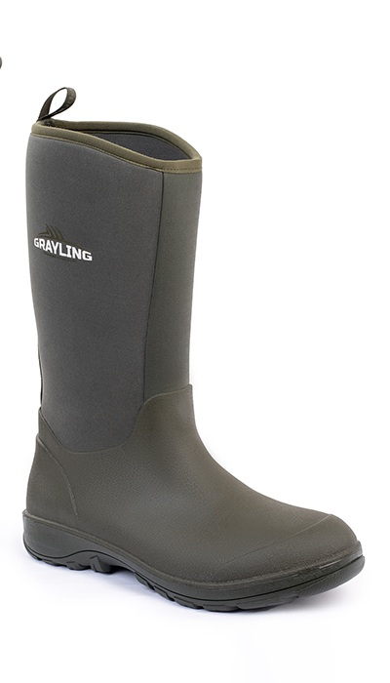 Фото отсутствует | Фото отсутствует | Ткань верха: неопрен: полиэстер 100% Ткань подклада: сетка: полиэстер 100% | хаки |  | Данная модель соединяет в себе все самые важные качества современной, практичной обуви. Предназначены для тех, кто любит активный отдых на природе. Быстросохнущая, отводящая влагу подкладка из «дышащего» слоя Airmesh обеспечивает ногам сухость и комфорт. Сапоги со спортивной колодкой обеспечивают ногам комфорт и устойчивость во время ходьбы. • 100% водонепроницаемость • устойчивость к скольжению • единая бесшовная оболочка • высокое сопротивление к изгибу в верхней части • неопрен 4 мм верх: неопрен 4мм цвет: хаки сапожок: резина | WEB-Сайт | р-р 41 | 8,560.00р. | 4,755.00р. | СтопЦена |  | 0.00р. | 22 | 4,755 ₽ | - ₽ | 80%
 |  |  |  |  |  |  |  |  |  | р-р 42 | 8,560.00р. | 4,755.00р. | СтопЦена |  | 0.00р. | 1 | 4,755 ₽ | - ₽ | 80%
 |  |  |  |  |  |  |  |  |  |  |  |  |  |  | 0.00р. |  | - ₽ | - ₽
 |  |  |  |  |  |  |  |  |  |  |  |  |  |  | 0.00р. |  | - ₽ | - ₽
 |  |  |  |  |  |  |  |  |  |  |  |  |  |  | 0.00р. |  | - ₽ | - ₽
 |  |  |  |  |  |  |  |  |  |  |  |  |  |  | 0.00р. |  | - ₽ | - ₽
 |  |  |  |  |  |  |  |  |  |  |  |  |  |  | 0.00р. |  | - ₽ | - ₽
 |  |  |  |  |  |  |  |  |  |  |  |  |  |  | 0.00р. |  | - ₽ | - ₽
 |  |  |  |  |  |  |  |  |  |  |  |  |  |  | 0.00р. |  | - ₽ | - ₽
 |  |  |  |  |  |  |  |  |  |  |  |  |  |  | 0.00р. |  | - ₽ | - ₽
 |  |  |  |  |  |  |  |  |  |  |  |  |  |  | 0.00р. |  | - ₽ | - ₽
 |  |  |  |  |  |  |  |  |  |  |  |  |  |  | 0.00р. |  | - ₽ | - ₽
 |  |  |  |  |  |  |  |  |  |  |  |  |  |  | 0.00р. |  | - ₽ | - ₽
 |  |  |  |  |  |  |  |  |  |  |  |  |  |  | 0.00р. |  | - ₽ | - ₽
 |  |  |  |  |  |  |  |  |  |  |  |  |  |  | 0.00р. |  | - ₽ | - ₽

61 | 220-1102204123-154 | Зимние сапоги Seal (Сил)(черный) неопрен 5 мм, резина+ЭВА, сетка, Тинсулейт 600 GRNBW-01BLK | 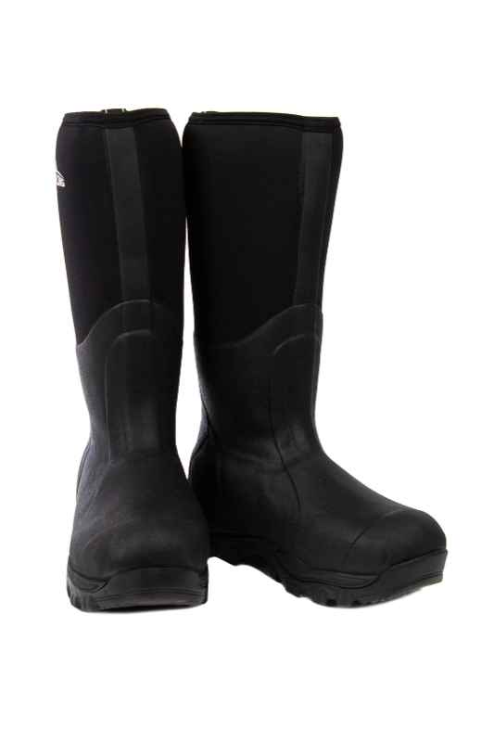 Фото отсутствует | Фото отсутствует | Ткань верха: неопрен: полиэстер 100% | черный | анатомическая форма высота 42 см неопрен 5 мм дышащий слой Air Mesh 2,5 утеплитель Thinsulate 3M по сапожку - 600гр/кв.м флисовый подклад амортизирующая стелька из EVA комбинированная подошва сапожок из высококачественной резины метод крепления - вулканизация температурный диапазон: от 0 до -45 С | Сапоги маломерят на размер. Будьте внимательны при выборе. Зимние утепленные рыболовные сапоги отлично подойдут для использования даже в сильные морозы. Голенище выполнено из качественного неопрена и дополнено слоем сетки Air-mesh с флисовым подкладом. Благодаря такому сочетанию материалов, голенище отлично сохраняет тепло, при этом хорошо вентилируется и способствует эффективному отведению влаги. Сапожок выполнен из высококачественной морозостойкой резины. Все соединения выполнены при помощи вулканизации. Эффективная теплоизоляция достигается при помощи фирменного утеплителя 3M Thinsulate. Высокотехнологичная подошва выполнена из слоя материала EVA и дополнена резиновым протектором, благодаря чему имеет хорошие теплоизоляционные свойства, хорошо амортизирует во время движения и обладает высокой прочностью и сцеплением при небольшом весе. | WEB-Сайт | р-р 41 | 5,050.00р. | 2,808.00р. | СтопЦена |  | 0.00р. | 182 | 2,808 ₽ | - ₽ | 80%
 |  |  |  |  |  |  |  |  |  | р-р 42 | 5,050.00р. | 2,808.00р. | СтопЦена |  | 0.00р. | 240 | 2,808 ₽ | - ₽ | 80%
 |  |  |  |  |  |  |  |  |  |  |  |  |  |  | 0.00р. |  | - ₽ | - ₽
 |  |  |  |  |  |  |  |  |  |  |  |  |  |  | 0.00р. |  | - ₽ | - ₽
 |  |  |  |  |  |  |  |  |  |  |  |  |  |  | 0.00р. |  | - ₽ | - ₽
 |  |  |  |  |  |  |  |  |  |  |  |  |  |  | 0.00р. |  | - ₽ | - ₽
 |  |  |  |  |  |  |  |  |  |  |  |  |  |  | 0.00р. |  | - ₽ | - ₽
 |  |  |  |  |  |  |  |  |  |  |  |  |  |  | 0.00р. |  | - ₽ | - ₽
 |  |  |  |  |  |  |  |  |  |  |  |  |  |  | 0.00р. |  | - ₽ | - ₽
 |  |  |  |  |  |  |  |  |  |  |  |  |  |  | 0.00р. |  | - ₽ | - ₽
 |  |  |  |  |  |  |  |  |  |  |  |  |  |  | 0.00р. |  | - ₽ | - ₽
 |  |  |  |  |  |  |  |  |  |  |  |  |  |  | 0.00р. |  | - ₽ | - ₽
 |  |  |  |  |  |  |  |  |  |  |  |  |  |  | 0.00р. |  | - ₽ | - ₽
 |  |  |  |  |  |  |  |  |  |  |  |  |  |  | 0.00р. |  | - ₽ | - ₽
 |  |  |  |  |  |  |  |  |  |  |  |  |  |  | 0.00р. |  | - ₽ | - ₽

62 | 220-0202206123-100 | Женские рыбацкие сапоги GRAYLING Sirena(Сирена), cерый/синий | 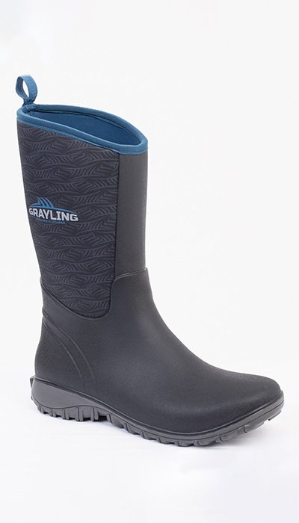 Фото отсутствует | Фото отсутствует | Ткань верха: нейлон 100% | серый | 100% водонепроницаемость, устойчивость к скольжению, единая бесшовная оболочка, высокое сопротивление к изгибу в верхней части, неопрен 4 мм" | Женские сапоги Сирена для рыбалки в которых воплотились все плюсы современных материалов и богатый опыт специалистов бренда. Средняя высота и удобная колодка в сочетании с прочной эластичной подошвой защищает от низких температур, воды. Толстая амортизирующая подложка из ЭВА обеспечивает комфорт ступне, рельефная подкладка улучшает циркуляцию воздуха. Внутренняя часть сапога отделана представляет собой сложную конструкцию в виде сэндвича с большим количеством воздушных каналов по которым влага стремится вверх и имеет возможность испаряться. Это помогает быстрее выводить пот и сохранять ноги в тепле и сухости. В пяточной части располагается прочный упор для удобства снятия сапог. Не соединен с подошвой, чтобы продлить ее срок службы. Неглубокий протектор нашей подошвы обеспечивает хорошее сцепление при передвижении по сложной местности и не дают вам застрять в иле и грязи. | WEB-Сайт | р-р 36 | 7,130.00р. | 4,450.00р. | СтопЦена |  | 0.00р. | 9 | 4,450 ₽ | - ₽ | 60%
 |  |  |  |  |  |  |  |  |  | р-р 37 | 7,130.00р. | 4,450.00р. | СтопЦена |  | 0.00р. | 18 | 4,450 ₽ | - ₽ | 60%
 |  |  |  |  |  |  |  |  |  | р-р 38 | 7,130.00р. | 4,450.00р. | СтопЦена |  | 0.00р. | 21 | 4,450 ₽ | - ₽ | 60%
 |  |  |  |  |  |  |  |  |  | р-р 39 | 7,130.00р. | 4,450.00р. | СтопЦена |  | 0.00р. | 8 | 4,450 ₽ | - ₽ | 60%
 |  |  |  |  |  |  |  |  |  | р-р 40 | 7,130.00р. | 4,450.00р. | СтопЦена |  | 0.00р. | 23 | 4,450 ₽ | - ₽ | 60%
 |  |  |  |  |  |  |  |  |  |  |  |  |  |  | 0.00р. |  | - ₽ | - ₽
 |  |  |  |  |  |  |  |  |  |  |  |  |  |  | 0.00р. |  | - ₽ | - ₽
 |  |  |  |  |  |  |  |  |  |  |  |  |  |  | 0.00р. |  | - ₽ | - ₽
 |  |  |  |  |  |  |  |  |  |  |  |  |  |  | 0.00р. |  | - ₽ | - ₽
 |  |  |  |  |  |  |  |  |  |  |  |  |  |  | 0.00р. |  | - ₽ | - ₽
 |  |  |  |  |  |  |  |  |  |  |  |  |  |  | 0.00р. |  | - ₽ | - ₽
 |  |  |  |  |  |  |  |  |  |  |  |  |  |  | 0.00р. |  | - ₽ | - ₽
 |  |  |  |  |  |  |  |  |  |  |  |  |  |  | 0.00р. |  | - ₽ | - ₽
 |  |  |  |  |  |  |  |  |  |  |  |  |  |  | 0.00р. |  | - ₽ | - ₽
 |  |  |  |  |  |  |  |  |  |  |  |  |  |  | 0.00р. |  | - ₽ | - ₽

63 | 221-1202190123-154 | Рыбацкие неопреновые низкие сапоги GRAYLING Reef(Риф) черн/син | 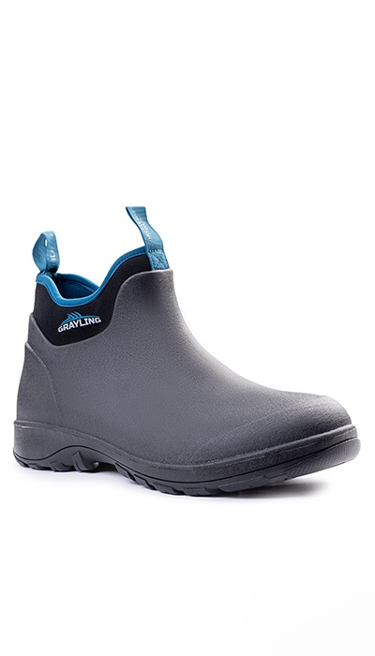 Фото отсутствует | 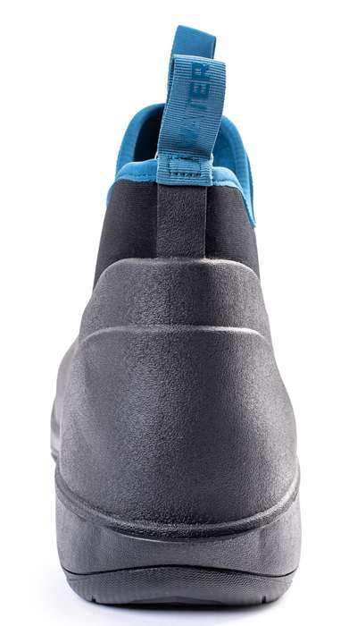 Фото отсутствует | Ткань верха: нейлон 100% Ткань подклада: сетка: полиэстер 100% | черный | 100% водонепроницаемость, устойчивость к скольжению, единая бесшовная оболочка, высокое сопротивление к изгибу в верхней части, неопрен 4 мм, протектор: высокий, тракторного типа | Неопреновые сапоги Риф с низким голенищем, что позволяет легко надевать и снимать сапоги при выполнении любых работ в сырую и холодную погоду. 100% водонепроницаемая обувь из резины и неопрена. Незаменима при длительном нахождении в сырых или грязных погодных условиях | WEB-Сайт | р-р 40 | 5,490.00р. | 3,430.00р. | СтопЦена |  | 0.00р. | 29 | 3,430 ₽ | - ₽ | 60%
 |  |  |  |  |  |  |  |  |  | р-р 41 | 5,490.00р. | 3,430.00р. | СтопЦена |  | 0.00р. | 69 | 3,430 ₽ | - ₽ | 60%
 |  |  |  |  |  |  |  |  |  | р-р 42 | 5,490.00р. | 3,430.00р. | СтопЦена |  | 0.00р. | 96 | 3,430 ₽ | - ₽ | 60%
 |  |  |  |  |  |  |  |  |  | р-р 43 | 5,490.00р. | 3,430.00р. | СтопЦена |  | 0.00р. | 69 | 3,430 ₽ | - ₽ | 60%
 |  |  |  |  |  |  |  |  |  | р-р 44 | 5,490.00р. | 3,430.00р. | СтопЦена |  | 0.00р. | 51 | 3,430 ₽ | - ₽ | 60%
 |  |  |  |  |  |  |  |  |  | р-р 45 | 5,490.00р. | 3,430.00р. | СтопЦена |  | 0.00р. | 14 | 3,430 ₽ | - ₽ | 60%
 |  |  |  |  |  |  |  |  |  | р-р 46 | 5,490.00р. | 3,430.00р. | СтопЦена |  | 0.00р. | 24 | 3,430 ₽ | - ₽ | 60%
 |  |  |  |  |  |  |  |  |  |  |  |  |  |  | 0.00р. |  | - ₽ | - ₽
 |  |  |  |  |  |  |  |  |  |  |  |  |  |  | 0.00р. |  | - ₽ | - ₽
 |  |  |  |  |  |  |  |  |  |  |  |  |  |  | 0.00р. |  | - ₽ | - ₽
 |  |  |  |  |  |  |  |  |  |  |  |  |  |  | 0.00р. |  | - ₽ | - ₽
 |  |  |  |  |  |  |  |  |  |  |  |  |  |  | 0.00р. |  | - ₽ | - ₽
 |  |  |  |  |  |  |  |  |  |  |  |  |  |  | 0.00р. |  | - ₽ | - ₽
 |  |  |  |  |  |  |  |  |  |  |  |  |  |  | 0.00р. |  | - ₽ | - ₽
 |  |  |  |  |  |  |  |  |  |  |  |  |  |  | 0.00р. |  | - ₽ | - ₽

64 | 221-1202190123-148 | Рыбацкие неопреновые низкие сапоги GRAYLING Reef(Риф) хаки | 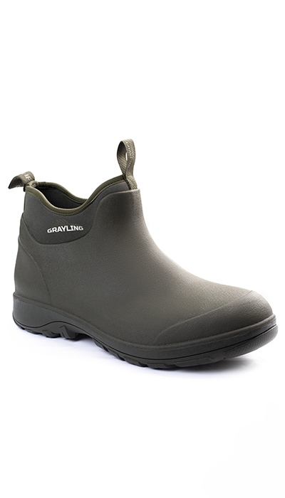 Фото отсутствует | 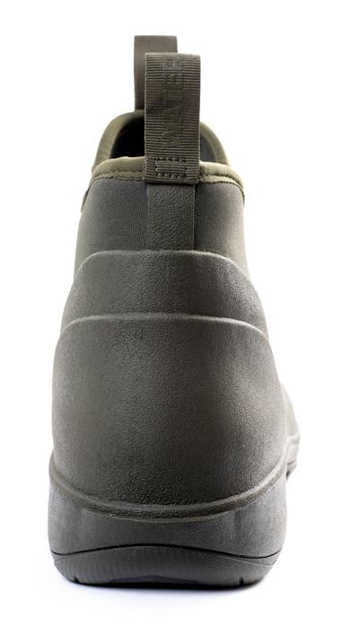 Фото отсутствует | Ткань верха: неопрен: полиэстер 100% Ткань подклада: сетка: полиэстер 100% | хаки | 100% водонепроницаемость, устойчивость к скольжению, единая бесшовная оболочка, высокое сопротивление к изгибу в верхней части, неопрен 4 мм, протектор: высокий, тракторного типа | Неопреновые сапоги Риф с низким голенищем, что позволяет легко надевать и снимать сапоги при выполнении любых работ в сырую и холодную погоду. 100% водонепроницаемая обувь из резины и неопрена. Незаменима при длительном нахождении в сырых или грязных погодных условиях | WEB-Сайт | р-р 40 | 6,730.00р. | 4,201.00р. | СтопЦена |  | 0.00р. | 7 | 4,201 ₽ | - ₽ | 60%
 |  |  |  |  |  |  |  |  |  | р-р 41 | 6,730.00р. | 4,201.00р. | СтопЦена |  | 0.00р. | 35 | 4,201 ₽ | - ₽ | 60%
 |  |  |  |  |  |  |  |  |  | р-р 42 | 6,730.00р. | 4,201.00р. | СтопЦена |  | 0.00р. | 17 | 4,201 ₽ | - ₽ | 60%
 |  |  |  |  |  |  |  |  |  | р-р 44 | 6,730.00р. | 4,201.00р. | СтопЦена |  | 0.00р. | 1 | 4,201 ₽ | - ₽ | 60%
 |  |  |  |  |  |  |  |  |  |  |  |  |  |  | 0.00р. |  | - ₽ | - ₽
 |  |  |  |  |  |  |  |  |  |  |  |  |  |  | 0.00р. |  | - ₽ | - ₽
 |  |  |  |  |  |  |  |  |  |  |  |  |  |  | 0.00р. |  | - ₽ | - ₽
 |  |  |  |  |  |  |  |  |  |  |  |  |  |  | 0.00р. |  | - ₽ | - ₽
 |  |  |  |  |  |  |  |  |  |  |  |  |  |  | 0.00р. |  | - ₽ | - ₽
 |  |  |  |  |  |  |  |  |  |  |  |  |  |  | 0.00р. |  | - ₽ | - ₽
 |  |  |  |  |  |  |  |  |  |  |  |  |  |  | 0.00р. |  | - ₽ | - ₽
 |  |  |  |  |  |  |  |  |  |  |  |  |  |  | 0.00р. |  | - ₽ | - ₽
 |  |  |  |  |  |  |  |  |  |  |  |  |  |  | 0.00р. |  | - ₽ | - ₽
 |  |  |  |  |  |  |  |  |  |  |  |  |  |  | 0.00р. |  | - ₽ | - ₽
 |  |  |  |  |  |  |  |  |  |  |  |  |  |  | 0.00р. |  | - ₽ | - ₽

65 | 320-1102275123-000 | Шемая термоноски меринос GRAYLING | 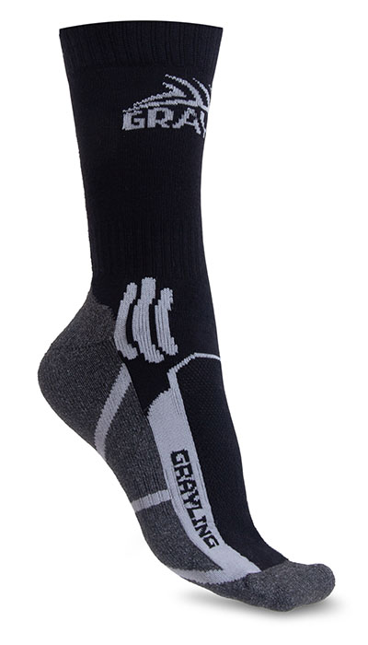 Фото отсутствует | 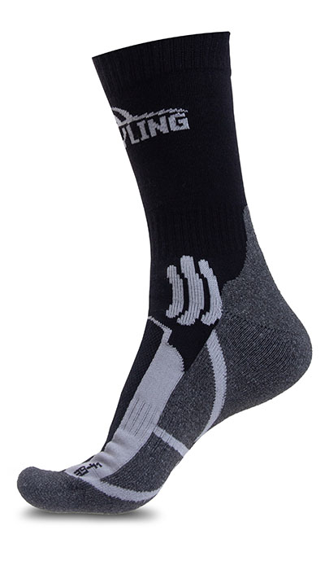 Фото отсутствует | Ткань верха: шерсть 15%, акрил 60%, полиамид 18%, полиэстер 7% | Аспен сигнал | Полиамид с шерстью мериноса. Широкая удобная манжета. Двойная плотная вязка. Зоны вентиляции. Система резинок для фиксации на ноге | Шемая толстые высокие носки для треккинга, ежедневного использования и путешествий в межсезонье и зимний период. Полиамид эффективно отводит влагу, сохраняя ноги сухими и теплыми. Входящая в состав шерсть мериноса и двуслойная великолепно отводят влагу и согревают, быстро высыхают, препятствуют появлению неприятных запахов. 100% плоский трикотажный шов, находящийся в области носка, полностью исключает какое-либо натирание и наминание ноги. Плотная петельная вязка с изнаночной стороны обеспечивает отличные теплоизолирующие характеристики, хорошую амортизацию ударных нагрузок и повышенный уровень комфорта. В верхней части стопы используется облегчённая сетчатая вязка для улучшенной вентиляции Температурный режим весна°С Низкая активность осень°С Средняя активность зима°С Высокая активность | WEB-Сайт | р-р 39-41 | 950.00р. | 590.00р. |  |  | 0.00р. | 206 | 590 ₽ | - ₽ | 61%
 |  |  |  |  |  |  |  |  |  | р-р 42-44 | 950.00р. | 590.00р. |  |  | 0.00р. | 274 | 590 ₽ | - ₽ | 61%
 |  |  |  |  |  |  |  |  |  |  |  |  |  |  | 0.00р. |  | - ₽ | - ₽
 |  |  |  |  |  |  |  |  |  |  |  |  |  |  | 0.00р. |  | - ₽ | - ₽
 |  |  |  |  |  |  |  |  |  |  |  |  |  |  | 0.00р. |  | - ₽ | - ₽
 |  |  |  |  |  |  |  |  |  |  |  |  |  |  | 0.00р. |  | - ₽ | - ₽
 |  |  |  |  |  |  |  |  |  |  |  |  |  |  | 0.00р. |  | - ₽ | - ₽
 |  |  |  |  |  |  |  |  |  |  |  |  |  |  | 0.00р. |  | - ₽ | - ₽
 |  |  |  |  |  |  |  |  |  |  |  |  |  |  | 0.00р. |  | - ₽ | - ₽
 |  |  |  |  |  |  |  |  |  |  |  |  |  |  | 0.00р. |  | - ₽ | - ₽
 |  |  |  |  |  |  |  |  |  |  |  |  |  |  | 0.00р. |  | - ₽ | - ₽
 |  |  |  |  |  |  |  |  |  |  |  |  |  |  | 0.00р. |  | - ₽ | - ₽
 |  |  |  |  |  |  |  |  |  |  |  |  |  |  | 0.00р. |  | - ₽ | - ₽
 |  |  |  |  |  |  |  |  |  |  |  |  |  |  | 0.00р. |  | - ₽ | - ₽
 |  |  |  |  |  |  |  |  |  |  |  |  |  |  | 0.00р. |  | - ₽ | - ₽

Pride
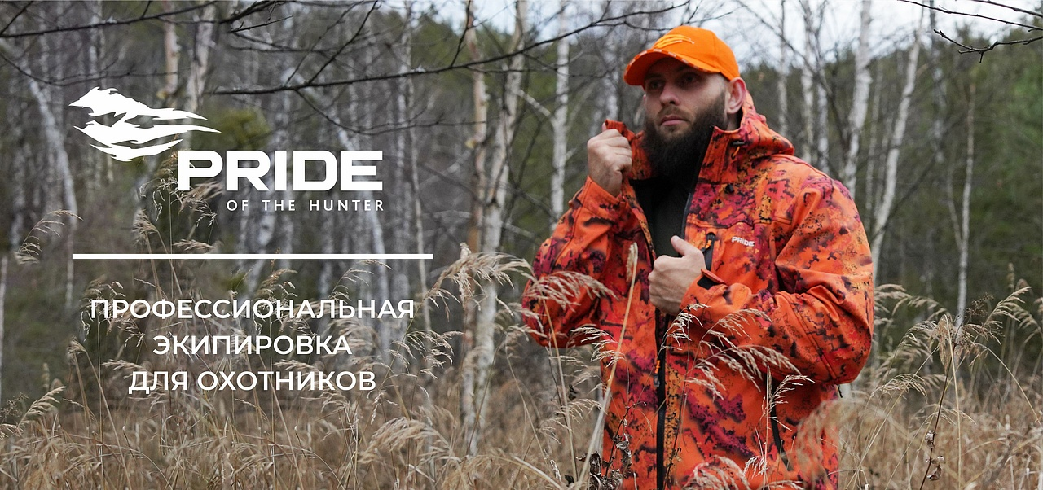

№ | Артикул | Наименование как в 1С | Фото Перед | Фото Спина | Ткань | Цвет | Особенности модели | Описание | Подробнее | Размер | РРЦ НОВАЯ | оптовая | СТОП ЦЕНА | Количество ЗАКАЗ в шт (внести) | Сумма заказа в руб. по оптовой цене | Остатки в шт | Цена за штуку с учетом вашей скидки | Сумма заказа в руб. с учетом вашей скидки | Наценка РРЦ
38 | 210-1201000125-000 | Охотничьи ботинки PRIDE Eger (Егерь) Уральский лес PRMHM-900-1 | 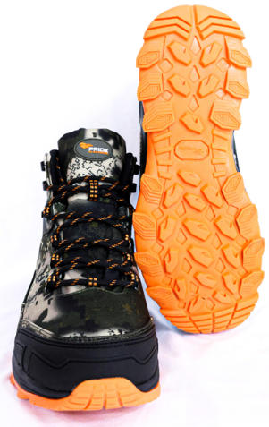 Фото отсутствует | 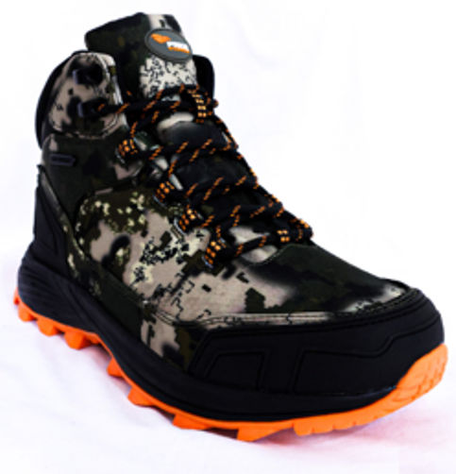 Фото отсутствует | Ткань верха: полиэстер 100% Ткань подклада: полиэстер 100% | Аспен сигнал | Материал верха: 100% полиэстер Подклад: сетка 100% полиэстер, дышащая Материал подошвы: термопластичная резина, ЭВА" • водостойкость до 4 часов • материал верха - комбинированный состав для надежности и эргономичности • удобная система шнуровки с крючками-зацепами в верхней части • шнурки не растягивающиеся, водотталкивающие, мультифиламент • комбинированная подошва - эффект антискольжения и гашения вибрации • увеличенная и укрепленная пяточная часть • усиленный носок • утеплитель Thinsulate • мембранный чулок • анатомическая стелька | Охотничьи ботинки Егерь — это идеальный выбор для тех, кто ценит надежность и комфорт в условиях активного отдыха. Верх из комбинированного состава обеспечивает отличную эргономичность и защиту, а удобная система шнуровки с крючками-зацепами в верхней части позволяет быстро и легко регулировать посадку. Шнурки, выполненные из водотталкивающего мультифиламента, не растягиваются, что гарантирует долговечность и надежность. Комбинированная подошва обеспечивает эффект антискольжения и гашения вибрации, что делает каждую прогулку более комфортной. Увеличенная и укрепленная пяточная часть, а также усиленный носок обеспечивают дополнительную защиту, что особенно важно на сложных маршрутах. Чулок с анатомической стелькой гарантирует максимальный комфорт при длительном ношении. Эти ботинки станут вашим надежным спутником в любых охотничьих приключениях. | WEB-Сайт | р-р 40 | 7,970.00р. | 4,980.00р. |  |  | 0.00р. | 21 | 4,980 ₽ | - ₽ | 60%
 |  |  |  |  |  |  |  |  |  | р-р 41 | 7,970.00р. | 4,980.00р. |  |  | 0.00р. | 27 | 4,980 ₽ | - ₽ | 60%
 |  |  |  |  |  |  |  |  |  | р-р 42 | 7,970.00р. | 4,980.00р. |  |  | 0.00р. | 24 | 4,980 ₽ | - ₽ | 60%
 |  |  |  |  |  |  |  |  |  | р-р 43 | 7,970.00р. | 4,980.00р. |  |  | 0.00р. | 4 | 4,980 ₽ | - ₽ | 60%
 |  |  |  |  |  |  |  |  |  | р-р 44 | 7,970.00р. | 4,980.00р. |  |  | 0.00р. | 17 | 4,980 ₽ | - ₽ | 60%
 |  |  |  |  |  |  |  |  |  | р-р 45 | 7,970.00р. | 4,980.00р. |  |  | 0.00р. | 23 | 4,980 ₽ | - ₽ | 60%
 |  |  |  |  |  |  |  |  |  |  | 0.00р. |  |  |  | 0.00р. |  | - ₽ | - ₽
 |  |  |  |  |  |  |  |  |  |  | 0.00р. |  |  |  | 0.00р. |  | - ₽ | - ₽
 |  |  |  |  |  |  |  |  |  |  | 0.00р. |  |  |  | 0.00р. |  | - ₽ | - ₽
 |  |  |  |  |  |  |  |  |  |  | 0.00р. |  |  |  | 0.00р. |  | - ₽ | - ₽
 |  |  |  |  |  |  |  |  |  |  | 0.00р. |  |  |  | 0.00р. |  | - ₽ | - ₽
 |  |  |  |  |  |  |  |  |  |  | 0.00р. |  |  |  | 0.00р. |  | - ₽ | - ₽
 |  |  |  |  |  |  |  |  |  |  | 0.00р. |  |  |  | 0.00р. |  | - ₽ | - ₽
 |  |  |  |  |  |  |  |  |  |  | 0.00р. |  |  |  | 0.00р. |  | - ₽ | - ₽
 |  |  |  |  |  |  |  |  |  |  | 0.00р. |  |  |  | 0.00р. |  | - ₽ | - ₽

39 | 210-1201000125-148 | Охотничьи неопреновые низкие сапоги PRIDE Protect Mini (Протект Мини) хаки PRLHM-330 | 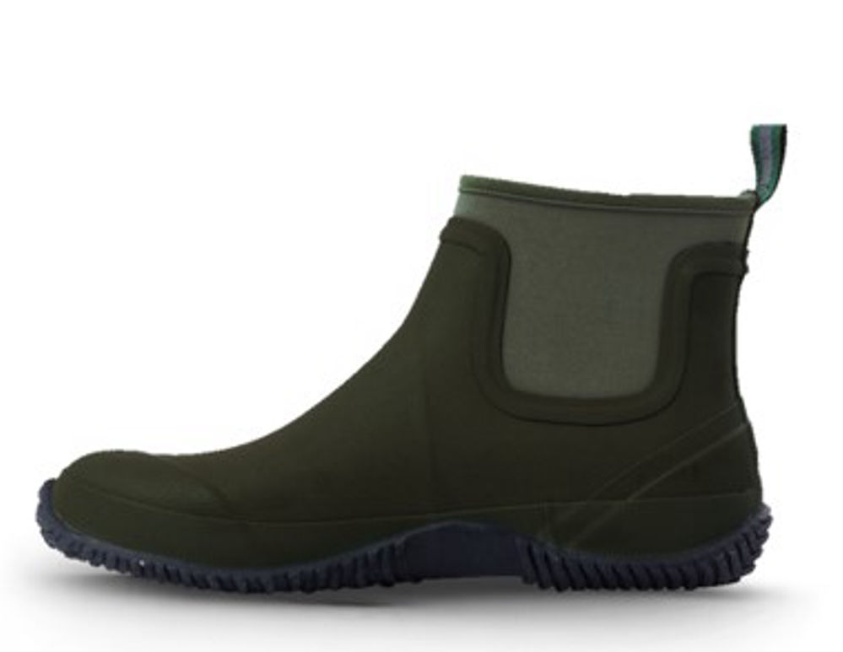 Фото отсутствует | Фото отсутствует | Ткань верха: неопрен: полиэстер 100% Ткань подклада: полиэстер 100% | хаки | Материал верха: резина Подклад: неопрен Материал подошвы: резина RB" • 100% водонепроницаемость • устойчивость к скольжению • единая бесшовная оболочка • высокое сопротивление к изгибу в верхней части • неопрен 4 мм • чулок с анатомической стелькой | Охотничьи неопреновые короткие сапоги Протект Мини — это идеальный выбор для активных любителей природы, обеспечивающие надежную защиту от воды и отличные дышащие способности. Средняя высота голенища обеспечивает комфорт при одевании и снятии, а также свободу движений по мокрой траве, сырой земле и мелким ручьям. Эти сапоги гарантируют 100% водонепроницаемость, что позволяет Вам уверенно передвигаться в любых условиях. Устойчивость к скольжению обеспечивает безопасность на скользких поверхностях, а единая бесшовная оболочка предотвращает попадание влаги и грязи внутрь. Изготовленные из неопрена толщиной 4 мм, сапоги обладают высоким сопротивлением к изгибу в верхней части, что добавляет долговечности. Чулок с анатомической стелькой обеспечивает максимальный комфорт при длительном ношении, делая эти сапоги незаменимыми в Ваших охотничьих приключениях | WEB-Сайт | р-р 40 | 5,730.00р. | 3,580.00р. |  |  | 0.00р. | 29 | 3,580 ₽ | - ₽ | 60%
 |  |  |  |  |  |  |  |  |  | р-р 41 | 5,730.00р. | 3,580.00р. |  |  | 0.00р. | 74 | 3,580 ₽ | - ₽ | 60%
 |  |  |  |  |  |  |  |  |  | р-р 42 | 5,730.00р. | 3,580.00р. |  |  | 0.00р. | 152 | 3,580 ₽ | - ₽ | 60%
 |  |  |  |  |  |  |  |  |  | р-р 43 | 5,730.00р. | 3,580.00р. |  |  | 0.00р. | 158 | 3,580 ₽ | - ₽ | 60%
 |  |  |  |  |  |  |  |  |  | р-р 44 | 5,730.00р. | 3,580.00р. |  |  | 0.00р. | 91 | 3,580 ₽ | - ₽ | 60%
 |  |  |  |  |  |  |  |  |  | р-р 45 | 5,730.00р. | 3,580.00р. |  |  | 0.00р. | 48 | 3,580 ₽ | - ₽ | 60%
 |  |  |  |  |  |  |  |  |  | р-р 46 | 5,730.00р. | 3,580.00р. |  |  | 0.00р. | 20 | 3,580 ₽ | - ₽ | 60%
 |  |  |  |  |  |  |  |  |  |  |  |  |  |  | 0.00р. |  | - ₽ | - ₽
 |  |  |  |  |  |  |  |  |  |  |  |  |  |  | 0.00р. |  | - ₽ | - ₽
 |  |  |  |  |  |  |  |  |  |  |  |  |  |  | 0.00р. |  | - ₽ | - ₽
 |  |  |  |  |  |  |  |  |  |  |  |  |  |  | 0.00р. |  | - ₽ | - ₽
 |  |  |  |  |  |  |  |  |  |  |  |  |  |  | 0.00р. |  | - ₽ | - ₽
 |  |  |  |  |  |  |  |  |  |  |  |  |  |  | 0.00р. |  | - ₽ | - ₽
 |  |  |  |  |  |  |  |  |  |  |  |  |  |  | 0.00р. |  | - ₽ | - ₽
 |  |  |  |  |  |  |  |  |  |  |  |  |  |  | 0.00р. |  | - ₽ | - ₽

40 | 210-1201000125-148 | Охотничьи ботинки PRIDE Eger (Егерь) хаки PRMHM-300-1 | 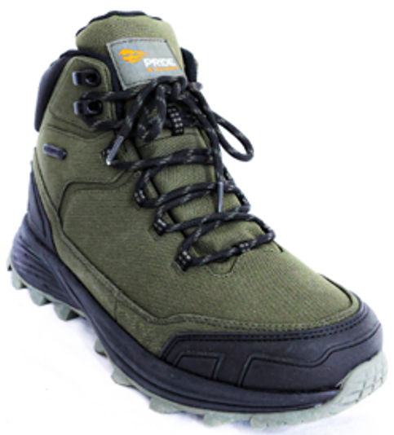 Фото отсутствует | Фото отсутствует | Ткань верха: полиэстер 100% Ткань подклада: полиэстер 100% | хаки | Материал верха: 100% полиэстер Подклад: сетка 100% полиэстер, дышащая Материал подошвы: термопластичная резина, ЭВА" • водостойкость до 4 часов • материал верха - комбинированный состав для надежности и эргономичности • удобная система шнуровки с крючками-зацепами в верхней части • шнурки не растягивающиеся, водотталкивающие, мультифиламент • комбинированная подошва - эффект антискольжения и гашения вибрации • увеличенная и укрепленная пяточная часть • усиленный носок • утеплитель Thinsulate • мембранный чулок • анатомическая стелька | Охотничьи ботинки Егерь — это идеальный выбор для тех, кто ценит надежность и комфорт в условиях активного отдыха. Верх из комбинированного состава обеспечивает отличную эргономичность и защиту, а удобная система шнуровки с крючками-зацепами в верхней части позволяет быстро и легко регулировать посадку. Шнурки, выполненные из водотталкивающего мультифиламента, не растягиваются, что гарантирует долговечность и надежность. Комбинированная подошва обеспечивает эффект антискольжения и гашения вибрации, что делает каждую прогулку более комфортной. Увеличенная и укрепленная пяточная часть, а также усиленный носок обеспечивают дополнительную защиту, что особенно важно на сложных маршрутах. Чулок с анатомической стелькой гарантирует максимальный комфорт при длительном ношении. Эти ботинки станут вашим надежным спутником в любых охотничьих приключениях." | WEB-Сайт | р-р 40 | 7,970.00р. | 4,980.00р. |  |  | 0.00р. | 10 | 4,980 ₽ | - ₽ | 60%
 |  |  |  |  |  |  |  |  |  | р-р 41 | 7,970.00р. | 4,980.00р. |  |  | 0.00р. | 6 | 4,980 ₽ | - ₽ | 60%
 |  |  |  |  |  |  |  |  |  | р-р 42 | 7,970.00р. | 4,980.00р. |  |  | 0.00р. | 1 | 4,980 ₽ | - ₽ | 60%
 |  |  |  |  |  |  |  |  |  | р-р 44 | 7,970.00р. | 4,980.00р. |  |  | 0.00р. | 5 | 4,980 ₽ | - ₽ | 60%
 |  |  |  |  |  |  |  |  |  | р-р 45 | 7,970.00р. | 4,980.00р. |  |  | 0.00р. | 5 | 4,980 ₽ | - ₽ | 60%
 |  |  |  |  |  |  |  |  |  |  |  |  |  |  | 0.00р. |  | - ₽ | - ₽
 |  |  |  |  |  |  |  |  |  |  |  |  |  |  | 0.00р. |  | - ₽ | - ₽
 |  |  |  |  |  |  |  |  |  |  |  |  |  |  | 0.00р. |  | - ₽ | - ₽
 |  |  |  |  |  |  |  |  |  |  |  |  |  |  | 0.00р. |  | - ₽ | - ₽
 |  |  |  |  |  |  |  |  |  |  |  |  |  |  | 0.00р. |  | - ₽ | - ₽
 |  |  |  |  |  |  |  |  |  |  |  |  |  |  | 0.00р. |  | - ₽ | - ₽
 |  |  |  |  |  |  |  |  |  |  |  |  |  |  | 0.00р. |  | - ₽ | - ₽
 |  |  |  |  |  |  |  |  |  |  |  |  |  |  | 0.00р. |  | - ₽ | - ₽
 |  |  |  |  |  |  |  |  |  |  |  |  |  |  | 0.00р. |  | - ₽ | - ₽
 |  |  |  |  |  |  |  |  |  |  |  |  |  |  | 0.00р. |  | - ₽ | - ₽

41 | 210-1201000125-000 | Охотничьи ботинки PRIDE Magnum (Магнум) Уральский лес PRMHM-900-2 | 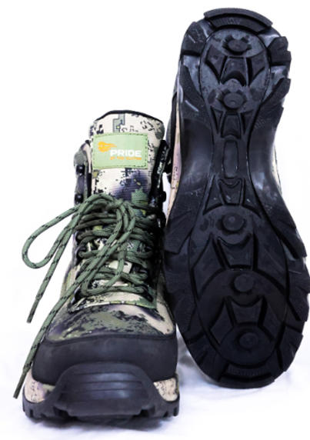 Фото отсутствует | 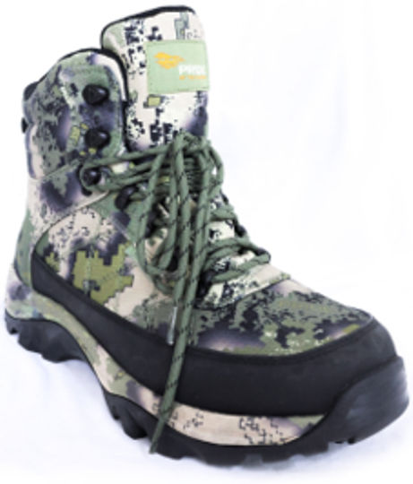 Фото отсутствует | Ткань верха: полиэстер 100% Ткань подклада: полиэстер 100% | Аспен сигнал | • водостойкость до 4 часов • материал верха - комбинированный состав для надежности и эргономичности • удобная система шнуровки с крючками-зацепами в верхней части • шнурки не растягивающиеся, водотталкивающие, мультифиламент • комбинированная подошва - эффект антискольжения и гашения вибрации • укрепленная пяточная часть • укрепленный носок • утеплитель Thinsulate • мембранный чулок • анатомическая стелька | Охотничьи ботинки Магнум — это идеальный выбор для активных любителей природы, которые ценят надежность и комфорт. Верх из комбинированного состава, включающего натуральную кожу и полиэстер, обеспечивает отличную эргономичность и защиту. Удобная система шнуровки с крючками-зацепами в верхней части позволяет быстро и легко регулировать посадку. Шнурки, выполненные из водотталкивающего мультифиламента, не растягиваются, что гарантирует долговечность. Комбинированная подошва обеспечивает эффект антискольжения и гашения вибрации, что делает каждую прогулку более комфортной. Укрепленная пяточная часть и носок обеспечивают дополнительную защиту, что особенно важно на сложных маршрутах. Чулок с анатомической стелькой гарантирует максимальный комфорт при длительном ношении. Эти ботинки станут вашим надежным спутником в любых охотничьих приключениях. | WEB-Сайт | р-р 40 | 8,800.00р. | 5,500.00р. |  |  | 0.00р. | 35 | 5,500 ₽ | - ₽ | 60%
 |  |  |  |  |  |  |  |  |  | р-р 41 | 8,800.00р. | 5,500.00р. |  |  | 0.00р. | 43 | 5,500 ₽ | - ₽ | 60%
 |  |  |  |  |  |  |  |  |  | р-р 42 | 8,800.00р. | 5,500.00р. |  |  | 0.00р. | 48 | 5,500 ₽ | - ₽ | 60%
 |  |  |  |  |  |  |  |  |  | р-р 43 | 8,800.00р. | 5,500.00р. |  |  | 0.00р. | 33 | 5,500 ₽ | - ₽ | 60%
 |  |  |  |  |  |  |  |  |  | р-р 44 | 8,800.00р. | 5,500.00р. |  |  | 0.00р. | 39 | 5,500 ₽ | - ₽ | 60%
 |  |  |  |  |  |  |  |  |  | р-р 45 | 8,800.00р. | 5,500.00р. |  |  | 0.00р. | 47 | 5,500 ₽ | - ₽ | 60%
 |  |  |  |  |  |  |  |  |  | р-р 46 | 8,800.00р. | 5,500.00р. |  |  | 0.00р. | 29 | 5,500 ₽ | - ₽ | 60%
 |  |  |  |  |  |  |  |  |  |  |  |  |  |  | 0.00р. |  | - ₽ | - ₽
 |  |  |  |  |  |  |  |  |  |  |  |  |  |  | 0.00р. |  | - ₽ | - ₽
 |  |  |  |  |  |  |  |  |  |  |  |  |  |  | 0.00р. |  | - ₽ | - ₽
 |  |  |  |  |  |  |  |  |  |  |  |  |  |  | 0.00р. |  | - ₽ | - ₽
 |  |  |  |  |  |  |  |  |  |  |  |  |  |  | 0.00р. |  | - ₽ | - ₽
 |  |  |  |  |  |  |  |  |  |  |  |  |  |  | 0.00р. |  | - ₽ | - ₽
 |  |  |  |  |  |  |  |  |  |  |  |  |  |  | 0.00р. |  | - ₽ | - ₽
 |  |  |  |  |  |  |  |  |  |  |  |  |  |  | 0.00р. |  | - ₽ | - ₽

42 | 210-1201000125-000 | Охотничьи неопреновые средние сапоги PRIDE Protect (Протект) Уральский лес PRMHM-930 | 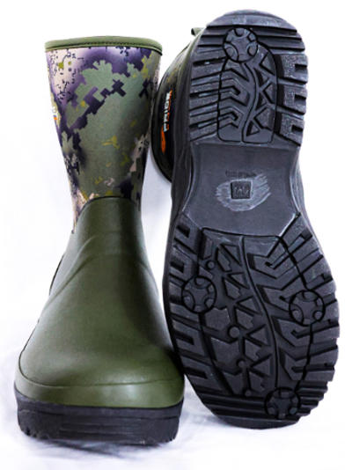 Фото отсутствует | 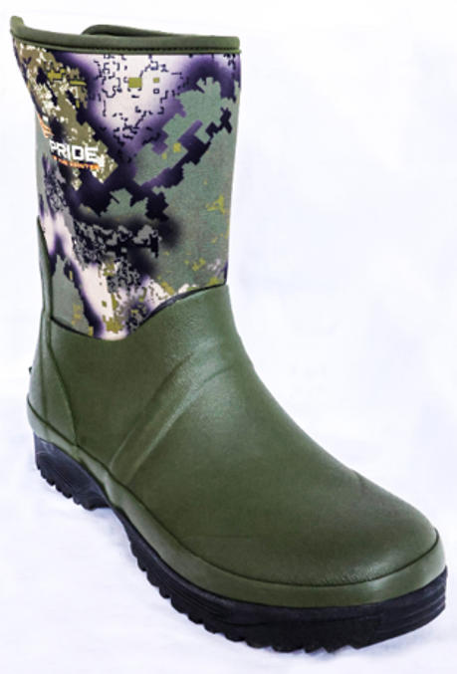 Фото отсутствует | Ткань верха: неопрен: полиэстер 100% Ткань подклада: полиэстер 100% | Аспен сигнал | Материал верха: резина Подклад: неопрен Материал подошвы: резина RB • 100% водонепроницаемость • устойчивость к скольжению • единая бесшовная оболочка • высокое сопротивление к изгибу в верхней части • неопрен 4 мм • чулок с анатомической стелькой" | Охотничьи неопреновые средние сапоги Протект — это идеальный выбор для активных любителей природы, обеспечивающие надежную защиту от воды и отличные дышащие способности. Средняя высота голенища обеспечивает комфорт при одевании и снятии, а также свободу движений по мокрой траве, сырой земле и мелким ручьям. Эти сапоги гарантируют 100% водонепроницаемость, что позволяет Вам уверенно передвигаться в любых условиях. Устойчивость к скольжению обеспечивает безопасность на скользких поверхностях, а единая бесшовная оболочка предотвращает попадание влаги и грязи внутрь. Изготовленные из неопрена толщиной 4 мм, сапоги обладают высоким сопротивлением к изгибу в верхней части, что добавляет долговечности. Чулок с анатомической стелькой обеспечивает максимальный комфорт при длительном ношении, делая эти сапоги незаменимыми в Ваших охотничьих приключениях | WEB-Сайт | р-р 40 | 6,550.00р. | 4,090.00р. |  |  | 0.00р. | 25 | 4,090 ₽ | - ₽ | 60%
 |  |  |  |  |  |  |  |  |  | р-р 41 | 6,550.00р. | 4,090.00р. |  |  | 0.00р. | 64 | 4,090 ₽ | - ₽ | 60%
 |  |  |  |  |  |  |  |  |  | р-р 42 | 6,550.00р. | 4,090.00р. |  |  | 0.00р. | 135 | 4,090 ₽ | - ₽ | 60%
 |  |  |  |  |  |  |  |  |  | р-р 43 | 6,550.00р. | 4,090.00р. |  |  | 0.00р. | 139 | 4,090 ₽ | - ₽ | 60%
 |  |  |  |  |  |  |  |  |  | р-р 44 | 6,550.00р. | 4,090.00р. |  |  | 0.00р. | 74 | 4,090 ₽ | - ₽ | 60%
 |  |  |  |  |  |  |  |  |  | р-р 45 | 6,550.00р. | 4,090.00р. |  |  | 0.00р. | 35 | 4,090 ₽ | - ₽ | 60%
 |  |  |  |  |  |  |  |  |  | р-р 46 | 6,550.00р. | 4,090.00р. |  |  | 0.00р. | 14 | 4,090 ₽ | - ₽ | 60%
 |  |  |  |  |  |  |  |  |  |  |  |  |  |  | 0.00р. |  | - ₽ | - ₽
 |  |  |  |  |  |  |  |  |  |  |  |  |  |  | 0.00р. |  | - ₽ | - ₽
 |  |  |  |  |  |  |  |  |  |  |  |  |  |  | 0.00р. |  | - ₽ | - ₽
 |  |  |  |  |  |  |  |  |  |  |  |  |  |  | 0.00р. |  | - ₽ | - ₽
 |  |  |  |  |  |  |  |  |  |  |  |  |  |  | 0.00р. |  | - ₽ | - ₽
 |  |  |  |  |  |  |  |  |  |  |  |  |  |  | 0.00р. |  | - ₽ | - ₽
 |  |  |  |  |  |  |  |  |  |  |  |  |  |  | 0.00р. |  | - ₽ | - ₽
 |  |  |  |  |  |  |  |  |  |  |  |  |  |  | 0.00р. |  | - ₽ | - ₽

43 | 210-1201000125-000 | Охотничьи неопреновые низкие сапоги PRIDE Protect Mini (Протект мини) Уральский лес PRLHM-933 | 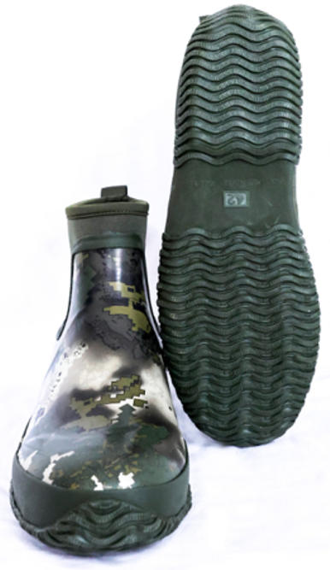 Фото отсутствует | 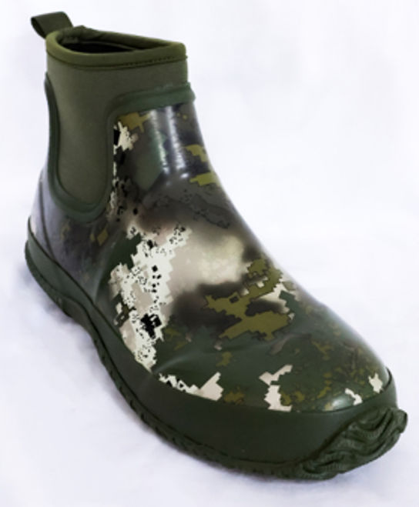 Фото отсутствует | Ткань верха: неопрен: полиэстер 100% Ткань подклада: полиэстер 100% | Аспен сигнал | Материал верха: резина Подклад: неопрен Материал подошвы: резина RB • 100% водонепроницаемость • устойчивость к скольжению • единая бесшовная оболочка • высокое сопротивление к изгибу в верхней части • неопрен 4 мм • чулок с анатомической стелькой. Охотничьи неопреновые средние сапоги PRIDE Протект | Охотничьи неопреновые короткие сапоги Протект Мини — это идеальный выбор для активных любителей природы, обеспечивающие надежную защиту от воды и отличные дышащие способности. Средняя высота голенища обеспечивает комфорт при одевании и снятии, а также свободу движений по мокрой траве, сырой земле и мелким ручьям. Эти сапоги гарантируют 100% водонепроницаемость, что позволяет Вам уверенно передвигаться в любых условиях. Устойчивость к скольжению обеспечивает безопасность на скользких поверхностях, а единая бесшовная оболочка предотвращает попадание влаги и грязи внутрь. Изготовленные из неопрена толщиной 4 мм, сапоги обладают высоким сопротивлением к изгибу в верхней части, что добавляет долговечности. Чулок с анатомической стелькой обеспечивает максимальный комфорт при длительном ношении, делая эти сапоги незаменимыми в Ваших охотничьих приключениях | WEB-Сайт | р-р 40 | 6,000.00р. | 3,750.00р. |  |  | 0.00р. | 28 | 3,750 ₽ | - ₽ | 60%
 |  |  |  |  |  |  |  |  |  | р-р 41 | 6,000.00р. | 3,750.00р. |  |  | 0.00р. | 75 | 3,750 ₽ | - ₽ | 60%
 |  |  |  |  |  |  |  |  |  | р-р 42 | 6,000.00р. | 3,750.00р. |  |  | 0.00р. | 152 | 3,750 ₽ | - ₽ | 60%
 |  |  |  |  |  |  |  |  |  | р-р 43 | 6,000.00р. | 3,750.00р. |  |  | 0.00р. | 157 | 3,750 ₽ | - ₽ | 60%
 |  |  |  |  |  |  |  |  |  | р-р 44 | 6,000.00р. | 3,750.00р. |  |  | 0.00р. | 92 | 3,750 ₽ | - ₽ | 60%
 |  |  |  |  |  |  |  |  |  | р-р 45 | 6,000.00р. | 3,750.00р. |  |  | 0.00р. | 51 | 3,750 ₽ | - ₽ | 60%
 |  |  |  |  |  |  |  |  |  | р-р 46 | 6,000.00р. | 3,750.00р. |  |  | 0.00р. | 19 | 3,750 ₽ | - ₽ | 60%
 |  |  |  |  |  |  |  |  |  |  |  |  |  |  | 0.00р. |  | - ₽ | - ₽
 |  |  |  |  |  |  |  |  |  |  |  |  |  |  | 0.00р. |  | - ₽ | - ₽
 |  |  |  |  |  |  |  |  |  |  |  |  |  |  | 0.00р. |  | - ₽ | - ₽
 |  |  |  |  |  |  |  |  |  |  |  |  |  |  | 0.00р. |  | - ₽ | - ₽
 |  |  |  |  |  |  |  |  |  |  |  |  |  |  | 0.00р. |  | - ₽ | - ₽
 |  |  |  |  |  |  |  |  |  |  |  |  |  |  | 0.00р. |  | - ₽ | - ₽
 |  |  |  |  |  |  |  |  |  |  |  |  |  |  | 0.00р. |  | - ₽ | - ₽
 |  |  |  |  |  |  |  |  |  |  |  |  |  |  | 0.00р. |  | - ₽ | - ₽

44 | 210-1201000125-148 | Охотничьи ботинки PRIDE Spider (Спайдер) хаки PRHHM-300 | 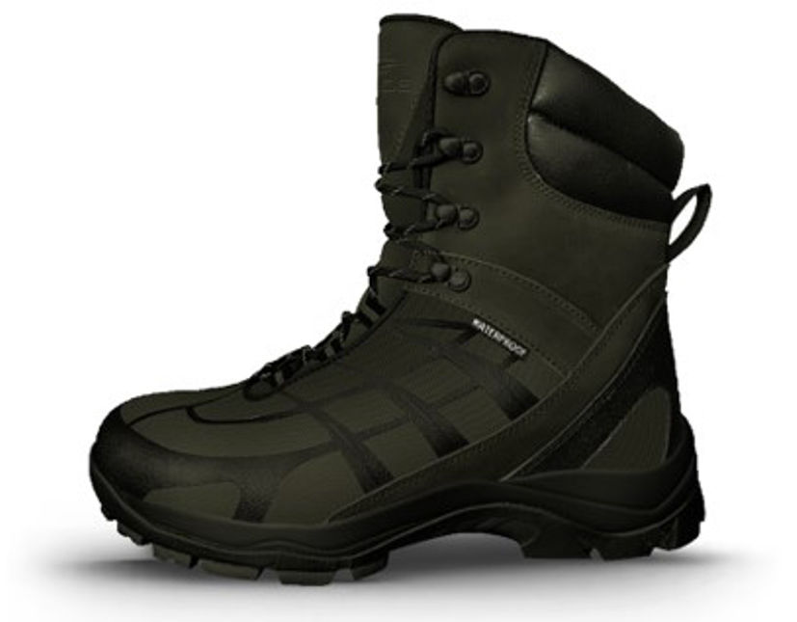 Фото отсутствует | 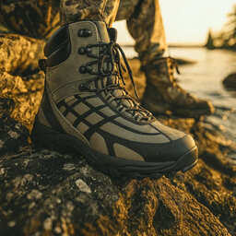 Фото отсутствует | Ткань верха: полиэстер 100% Ткань подклада: полиэстер 100% | хаки | Материал верха: натуральная кожа, 100% полиэстер, ТПУ Подклад: сетка 100% полиэстер, дышащая Материал подошвы: ЭВА, резина RB • водостойкость до 4 часов • материал верха - комбинированный состав для надежности и эргономичности • удобная система шнуровки с крючками-зацепами в верхней части • шнурки не растягивающиеся, водотталкивающие, мультифиламент • комбинированная подошва - эффект антискольжения и гашения вибрации • укрепленная пяточная часть • укрепленный носок • утеплитель Thinsulate • мембранный чулок • анатомическая стелька | Охотничьи ботинки Спайдер обеспечивают водостойкость до 4 часов. Верх выполнен из комбинированного состава, что гарантирует надежность и эргономичность. Удобная система шнуровки с крючками-зацепами в верхней части обеспечивает надежную фиксацию. Шнурки не растягиваются, водоталкивающие и выполнены из мультифиламента. Комбинированная подошва обеспечивает эффект антискольжения и гашение вибрации, что делает ботинки идеальными для охоты. Укрепленная пяточная часть и носок добавляют дополнительную защиту. Утеплитель Thinsulate сохраняет тепло, а мембранный чулок обеспечивает защиту от влаги. Анатомическая стелька обеспечивает комфорт при длительном ношении. | WEB-Сайт | р-р 40 | 11,680.00р. | 7,300.00р. |  |  | 0.00р. | 11 | 7,300 ₽ | - ₽ | 60%
 |  |  |  |  |  |  |  |  |  | р-р 41 | 11,680.00р. | 7,300.00р. |  |  | 0.00р. | 11 | 7,300 ₽ | - ₽ | 60%
 |  |  |  |  |  |  |  |  |  | р-р 42 | 11,680.00р. | 7,300.00р. |  |  | 0.00р. | 1 | 7,300 ₽ | - ₽ | 60%
 |  |  |  |  |  |  |  |  |  | р-р 43 | 11,680.00р. | 7,300.00р. |  |  | 0.00р. | 3 | 7,300 ₽ | - ₽ | 60%
 |  |  |  |  |  |  |  |  |  | р-р 44 | 11,680.00р. | 7,300.00р. |  |  | 0.00р. | 2 | 7,300 ₽ | - ₽ | 60%
 |  |  |  |  |  |  |  |  |  | р-р 45 | 11,680.00р. | 7,300.00р. |  |  | 0.00р. | 6 | 7,300 ₽ | - ₽ | 60%
 |  |  |  |  |  |  |  |  |  | р-р 46 | 11,680.00р. | 7,300.00р. |  |  | 0.00р. | 3 | 7,300 ₽ | - ₽ | 60%
 |  |  |  |  |  |  |  |  |  |  |  |  |  |  | 0.00р. |  | - ₽ | - ₽
 |  |  |  |  |  |  |  |  |  |  |  |  |  |  | 0.00р. |  | - ₽ | - ₽
 |  |  |  |  |  |  |  |  |  |  |  |  |  |  | 0.00р. |  | - ₽ | - ₽
 |  |  |  |  |  |  |  |  |  |  |  |  |  |  | 0.00р. |  | - ₽ | - ₽
 |  |  |  |  |  |  |  |  |  |  |  |  |  |  | 0.00р. |  | - ₽ | - ₽
 |  |  |  |  |  |  |  |  |  |  |  |  |  |  | 0.00р. |  | - ₽ | - ₽
 |  |  |  |  |  |  |  |  |  |  |  |  |  |  | 0.00р. |  | - ₽ | - ₽
 |  |  |  |  |  |  |  |  |  |  |  |  |  |  | 0.00р. |  | - ₽ | - ₽

45 | 210-1201000125-148 | Охотничьи неопреновые высокие сапоги PRIDE Protect Pro (Протект Про) хаки PRHHM-330 | 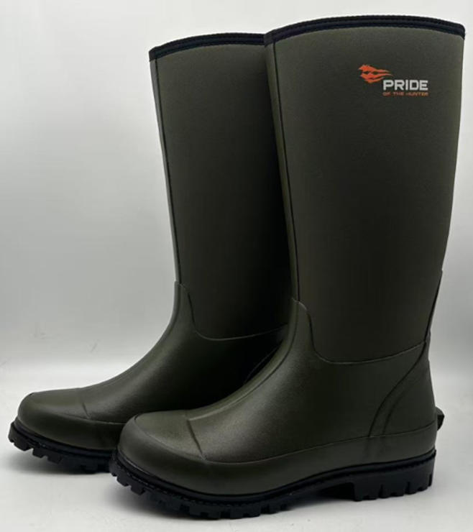 Фото отсутствует | Фото отсутствует | Ткань верха: неопрен: полиэстер 100% Ткань подклада: полиэстер 100% | хаки |  | Цвет: хаки Материал верха: резина Подклад: неопрен Материал подошвы: резина RB • 100% водонепроницаемость • устойчивость к скольжению • единая бесшовная оболочка • высокое сопротивление к изгибу в верхней части • неопрен 4 мм • чулок с анатомической стелькой • стелька из ЭВА с хлопковым покрытием" "Охотничьи неопреновые высокие сапоги PRIDE Протект Про — это идеальный выбор для любителей активного отдыха на природе. Эти сапоги обеспечивают 100% водонепроницаемость, что позволяет Вам уверенно передвигаться по влажным и болотистым местам. Устойчивость к скольжению гарантирует безопасность на скользких поверхностях, а единая бесшовная оболочка предотвращает попадание воды и грязи внутрь. Изготовленные из неопрена толщиной 4 мм, сапоги обеспечивают отличную теплоизоляцию и комфорт в холодную погоду. Высокое сопротивление к изгибу в верхней части добавляет долговечности, а чулок с анатомической стелькой обеспечивает поддержку и удобство при длительном ношении. Материал верха выполнен из прочной резины, а подошва из резины R обеспечивает надежное сцепление с различными поверхностями. Эти сапоги станут надежным спутником в Ваших охотничьих приключениях. | WEB-Сайт | р-р 40 | 7,780.00р. | 5,011.00р. |  |  | 0.00р. | 22 | 5,011 ₽ | - ₽ | 55%
 |  |  |  |  |  |  |  |  |  | р-р 41 | 7,780.00р. | 5,011.00р. |  |  | 0.00р. | 61 | 5,011 ₽ | - ₽ | 55%
 |  |  |  |  |  |  |  |  |  | р-р 42 | 7,780.00р. | 5,011.00р. |  |  | 0.00р. | 130 | 5,011 ₽ | - ₽ | 55%
 |  |  |  |  |  |  |  |  |  | р-р 43 | 7,780.00р. | 5,011.00р. |  |  | 0.00р. | 132 | 5,011 ₽ | - ₽ | 55%
 |  |  |  |  |  |  |  |  |  | р-р 44 | 7,780.00р. | 5,011.00р. |  |  | 0.00р. | 67 | 5,011 ₽ | - ₽ | 55%
 |  |  |  |  |  |  |  |  |  | р-р 45 | 7,780.00р. | 5,011.00р. |  |  | 0.00р. | 31 | 5,011 ₽ | - ₽ | 55%
 |  |  |  |  |  |  |  |  |  | р-р 46 | 7,780.00р. | 5,011.00р. |  |  | 0.00р. | 12 | 5,011 ₽ | - ₽ | 55%
 |  |  |  |  |  |  |  |  |  |  |  |  |  |  | 0.00р. |  | - ₽ | - ₽
 |  |  |  |  |  |  |  |  |  |  |  |  |  |  | 0.00р. |  | - ₽ | - ₽
 |  |  |  |  |  |  |  |  |  |  |  |  |  |  | 0.00р. |  | - ₽ | - ₽
 |  |  |  |  |  |  |  |  |  |  |  |  |  |  | 0.00р. |  | - ₽ | - ₽
 |  |  |  |  |  |  |  |  |  |  |  |  |  |  | 0.00р. |  | - ₽ | - ₽
 |  |  |  |  |  |  |  |  |  |  |  |  |  |  | 0.00р. |  | - ₽ | - ₽
 |  |  |  |  |  |  |  |  |  |  |  |  |  |  | 0.00р. |  | - ₽ | - ₽
 |  |  |  |  |  |  |  |  |  |  |  |  |  |  | 0.00р. |  | - ₽ | - ₽

46 | 210-1201120123-049 | Охотничьи ботинки мужские PRIDE Cleaver(Кливер) камо лес | 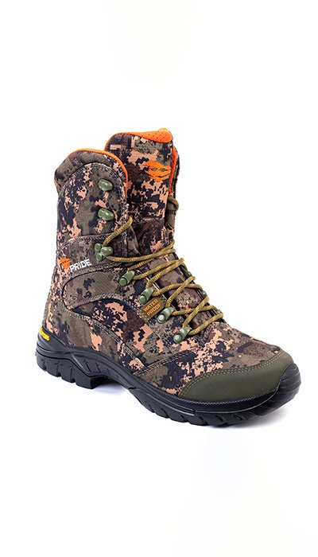 Фото отсутствует | Фото отсутствует | Ткань верха: полиэстер 100% | камуфляж |  | Охотничьи ботинки с высоким берцем и усиленной боковой поддержкой голеностопа. Непромокаемая воздухопроницаемая мембрана Kingtex, гарантирует постоянную циркуляцию воздуха. Помимо этого, мембрана обеспечит быстрый отвод влаги при высокой физической активности или в жаркую погоду. В такой надежной и универсальной обуви вы можете уверенно отправляться на охоту в переменчивых погодных условиях Изготавливаются из современных износостойких материалов. Оснащены современной подошвой VIBRAM®. • высокая поддержка берца • усиленный носок, пятка и боковая поддержка • нескользящая с повышенной износостойкостью подошва VIBRAM® • крючки для быстрой шнуровки • анодированная фурнитура препятствующая коррозии верх: ткань CORDURA® цвет: принт зеленый лес состав: 100% нейлон Мембрана KingTex внутренняя отделка: сетка 3D AIR MESH подошва: VIBRAM® состав: TPU/EVA Для данной модели указан европейский размер. | WEB-Сайт | р-р 41 | 6,790.00р. | 3,774.00р. | СтопЦена |  | 0.00р. | 1 | 3,774 ₽ | - ₽ | 80%
 |  |  |  |  |  |  |  |  |  |  |  |  |  |  | 0.00р. |  | - ₽ | - ₽
 |  |  |  |  |  |  |  |  |  |  |  |  |  |  | 0.00р. |  | - ₽ | - ₽
 |  |  |  |  |  |  |  |  |  |  |  |  |  |  | 0.00р. |  | - ₽ | - ₽
 |  |  |  |  |  |  |  |  |  |  |  |  |  |  | 0.00р. |  | - ₽ | - ₽
 |  |  |  |  |  |  |  |  |  |  |  |  |  |  | 0.00р. |  | - ₽ | - ₽
 |  |  |  |  |  |  |  |  |  |  |  |  |  |  | 0.00р. |  | - ₽ | - ₽
 |  |  |  |  |  |  |  |  |  |  |  |  |  |  | 0.00р. |  | - ₽ | - ₽
 |  |  |  |  |  |  |  |  |  |  |  |  |  |  | 0.00р. |  | - ₽ | - ₽
 |  |  |  |  |  |  |  |  |  |  |  |  |  |  | 0.00р. |  | - ₽ | - ₽
 |  |  |  |  |  |  |  |  |  |  |  |  |  |  | 0.00р. |  | - ₽ | - ₽
 |  |  |  |  |  |  |  |  |  |  |  |  |  |  | 0.00р. |  | - ₽ | - ₽
 |  |  |  |  |  |  |  |  |  |  |  |  |  |  | 0.00р. |  | - ₽ | - ₽
 |  |  |  |  |  |  |  |  |  |  |  |  |  |  | 0.00р. |  | - ₽ | - ₽
 |  |  |  |  |  |  |  |  |  |  |  |  |  |  | 0.00р. |  | - ₽ | - ₽

47 | 210-1201170123-054 | Орсис охотничьи ботинки мужские PRIDE PRHHM-008, коричневый | 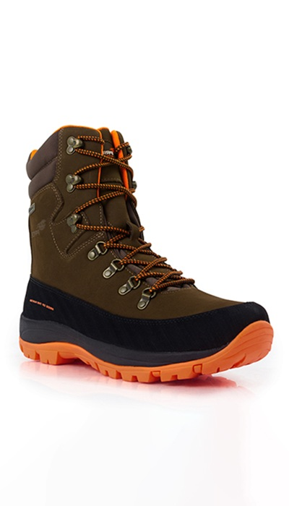 Фото отсутствует | 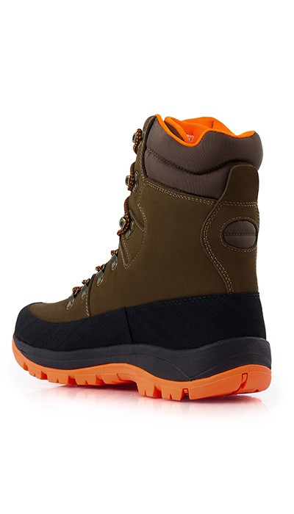 Фото отсутствует | Ткань верха: кожа | коричневый | Верх: водонепроницаемый натуральный нубук + нейлон 1200D Подкладка: дышащая сетка Водонепроницаемая и дышащая мембрана Sympatex Стелька анатомической формы с высокой степенью влагопоглощения Двухкомпонентная противоскользящая резиновая подошва + амортизирующий материал EVA MD Резиновый усиленный рант по периметру Шнурки, водоотталкивающие Крючки из алюминиевого литья и цинкового сплава, все детали не содержат никеля | Надёжные походные ботинки Орсис из натуральной кожи с грязе-водоотталкивающей пропиткой. Отлично подойдут как для охоты, так и для средней сложности многодневного похода. Верх из натуральной кожи надёжно защищён по периметру широким резиновым рантом, значительно увеличивающим износостойкость. Двухзонная система шнуровки позволяет достичь максимально анатомичной подгонки. Амортизирующая подошва уверено взаимодействует со сложными поверхностями. Влагостойкая воздухопроницаемая мембрана Sympatex уверенно поддерживает комфортный внутренний микроклимат. Обувь дополнена сигнальными элементами для обеспечения дополнительной безопасности на охоте. | WEB-Сайт | р-р 40 | 11,750.00р. | 7,344.00р. | СтопЦена |  | 0.00р. | 5 | 7,344 ₽ | - ₽ | 60%
 |  |  |  |  |  |  |  |  |  | р-р 42 | 11,750.00р. | 7,344.00р. | СтопЦена |  | 0.00р. | 33 | 7,344 ₽ | - ₽ | 60%
 |  |  |  |  |  |  |  |  |  | р-р 43 | 11,750.00р. | 7,344.00р. | СтопЦена |  | 0.00р. | 24 | 7,344 ₽ | - ₽ | 60%
 |  |  |  |  |  |  |  |  |  |  |  |  |  |  | 0.00р. |  | - ₽ | - ₽
 |  |  |  |  |  |  |  |  |  |  |  |  |  |  | 0.00р. |  | - ₽ | - ₽
 |  |  |  |  |  |  |  |  |  |  |  |  |  |  | 0.00р. |  | - ₽ | - ₽
 |  |  |  |  |  |  |  |  |  |  |  |  |  |  | 0.00р. |  | - ₽ | - ₽
 |  |  |  |  |  |  |  |  |  |  |  |  |  |  | 0.00р. |  | - ₽ | - ₽
 |  |  |  |  |  |  |  |  |  |  |  |  |  |  | 0.00р. |  | - ₽ | - ₽
 |  |  |  |  |  |  |  |  |  |  |  |  |  |  | 0.00р. |  | - ₽ | - ₽
 |  |  |  |  |  |  |  |  |  |  |  |  |  |  | 0.00р. |  | - ₽ | - ₽
 |  |  |  |  |  |  |  |  |  |  |  |  |  |  | 0.00р. |  | - ₽ | - ₽
 |  |  |  |  |  |  |  |  |  |  |  |  |  |  | 0.00р. |  | - ₽ | - ₽
 |  |  |  |  |  |  |  |  |  |  |  |  |  |  | 0.00р. |  | - ₽ | - ₽
 |  |  |  |  |  |  |  |  |  |  |  |  |  |  | 0.00р. |  | - ₽ | - ₽

48 |  | Охотничьи ботинки PRIDE Magnum premium (Магнум премиум) коричневый PRMHTM-BR | 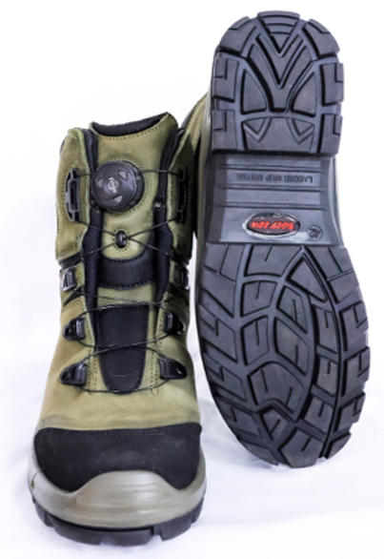 Фото отсутствует | 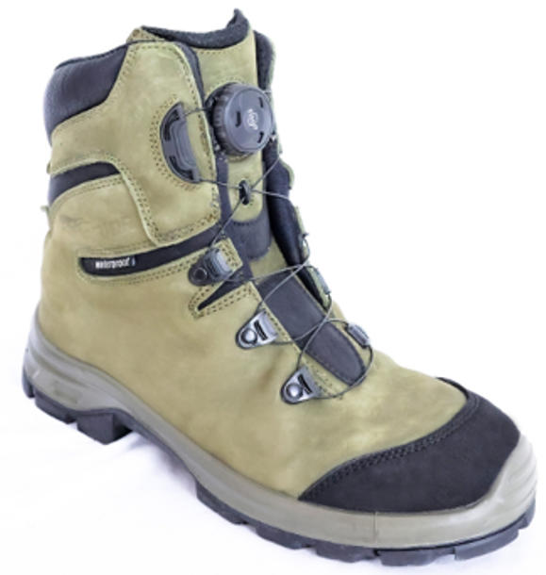 Фото отсутствует | Ткань верха: нубук Ткань вставок: нейлон 100% Ткань подклада: полиэстер 100% |  |  | Цвет: коричневый Материал верха: нубук Подклад: влагозащитный подклад Материал подошвы: полиуретан, резина" "• водостойкость до 4 часов • материал верха - натуральный нубук с водооталкивающей пропиткой • удобная система шнуровки FIT&GO • укрепленный носок • комбинированная подошва - эффект антискольжения и устойчивости, гашение вибрации • удобная колодка • мембранный чулок • анатомическая стелька" "Охотничьи ботинки PRIDE Спрингер — это идеальный выбор для тех, кто ценит комфорт и надежность в условиях активного отдыха. Верх из натурального нубука обеспечивает прочность и стильный внешний вид, а удобная система шнуровки FIT&GO позволяет быстро и легко регулировать посадку. Укрепленный носок защищает Ваши пальцы от ударов, а комбинированная подошва обеспечивает эффект антискольжения и устойчивости на различных поверхностях. Удобная колодка гарантирует комфорт при длительном ношении, а чулок с анатомической стелькой дополнительно поддерживает ноги. Эти ботинки идеально подходят для охоты и активных прогулок на природе, обеспечивая надежность и защиту в любых условиях. | WEB-Сайт | р-р 40 | 18,610.00р. | 11,978.00р. |  |  | 0.00р. | 66 | 11,978 ₽ | - ₽ | 55%
 |  |  |  |  |  |  |  |  |  | р-р 41 | 18,610.00р. | 11,978.00р. |  |  | 0.00р. | 107 | 11,978 ₽ | - ₽ | 55%
 |  |  |  |  |  |  |  |  |  | р-р 42 | 18,610.00р. | 11,978.00р. |  |  | 0.00р. | 122 | 11,978 ₽ | - ₽ | 55%
 |  |  |  |  |  |  |  |  |  | р-р 43 | 18,610.00р. | 11,978.00р. |  |  | 0.00р. | 104 | 11,978 ₽ | - ₽ | 55%
 |  |  |  |  |  |  |  |  |  | р-р 44 | 18,610.00р. | 11,978.00р. |  |  | 0.00р. | 78 | 11,978 ₽ | - ₽ | 55%
 |  |  |  |  |  |  |  |  |  |  |  |  |  |  | 0.00р. |  | - ₽ | - ₽
 |  |  |  |  |  |  |  |  |  |  |  |  |  |  | 0.00р. |  | - ₽ | - ₽
 |  |  |  |  |  |  |  |  |  |  |  |  |  |  | 0.00р. |  | - ₽ | - ₽
 |  |  |  |  |  |  |  |  |  |  |  |  |  |  | 0.00р. |  | - ₽ | - ₽
 |  |  |  |  |  |  |  |  |  |  |  |  |  |  | 0.00р. |  | - ₽ | - ₽
 |  |  |  |  |  |  |  |  |  |  |  |  |  |  | 0.00р. |  | - ₽ | - ₽
 |  |  |  |  |  |  |  |  |  |  |  |  |  |  | 0.00р. |  | - ₽ | - ₽
 |  |  |  |  |  |  |  |  |  |  |  |  |  |  | 0.00р. |  | - ₽ | - ₽
 |  |  |  |  |  |  |  |  |  |  |  |  |  |  | 0.00р. |  | - ₽ | - ₽
 |  |  |  |  |  |  |  |  |  |  |  |  |  |  | 0.00р. |  | - ₽ | - ₽

49 |  | Охотничьи ботинки PRIDE Spider (Спайдер) Уральский лес PRHHM-900 | 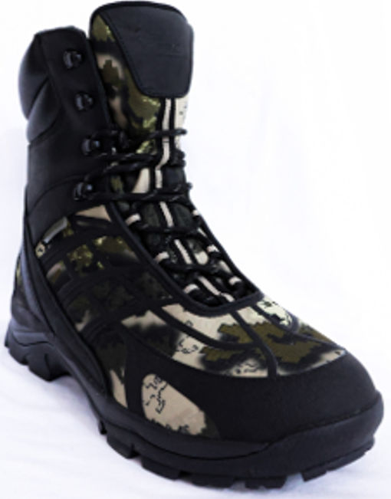 Фото отсутствует | Фото отсутствует | Ткань верха: полиэстер 100% Ткань подклада: полиэстер 100% |  | Материал верха: натуральная кожа, 100% полиэстер, ТПУ Подклад: сетка 100% полиэстер, дышащая Материал подошвы: ЭВА, резина RB" • водостойкость до 4 часов • материал верха - комбинированный состав для надежности и эргономичности • удобная система шнуровки с крючками-зацепами в верхней части • шнурки не растягивающиеся, водотталкивающие, мультифиламент • комбинированная подошва - эффект антискольжения и гашения вибрации • укрепленная пяточная часть • укрепленный носок • утеплитель Thinsulate 400 • мембранный чулок • анатомическая стелька | Охотничьи ботинки Спайдер — это идеальный выбор для активных любителей природы, которые ценят надежность и комфорт. Верх из комбинированного состава, включающего натуральную кожу и полиэстер, обеспечивает отличную эргономичность и защиту. Удобная система шнуровки с крючками-зацепами в верхней части позволяет быстро и легко регулировать посадку. Шнурки, выполненные из водотталкивающего мультифиламента, не растягиваются, что гарантирует долговечность. Комбинированная подошва обеспечивает эффект антискольжения и гашения вибрации, что делает каждую прогулку более комфортной. Укрепленная пяточная часть и носок обеспечивают дополнительную защиту, что особенно важно на сложных маршрутах. Чулок с анатомической стелькой гарантирует максимальный комфорт при длительном ношении. Эти ботинки станут вашим надежным спутником в любых охотничьих приключениях. | WEB-Сайт | р-р 40 | 11,680.00р. | 7,300.00р. |  |  | 0.00р. | 39 | 7,300 ₽ | - ₽ | 60%
 |  |  |  |  |  |  |  |  |  | р-р 41 | 11,680.00р. | 7,300.00р. |  |  | 0.00р. | 70 | 7,300 ₽ | - ₽ | 60%
 |  |  |  |  |  |  |  |  |  | р-р 42 | 11,680.00р. | 7,300.00р. |  |  | 0.00р. | 90 | 7,300 ₽ | - ₽ | 60%
 |  |  |  |  |  |  |  |  |  | р-р 43 | 11,680.00р. | 7,300.00р. |  |  | 0.00р. | 80 | 7,300 ₽ | - ₽ | 60%
 |  |  |  |  |  |  |  |  |  | р-р 44 | 11,680.00р. | 7,300.00р. |  |  | 0.00р. | 77 | 7,300 ₽ | - ₽ | 60%
 |  |  |  |  |  |  |  |  |  | р-р 45 | 11,680.00р. | 7,300.00р. |  |  | 0.00р. | 66 | 7,300 ₽ | - ₽ | 60%
 |  |  |  |  |  |  |  |  |  | р-р 46 | 11,680.00р. | 7,300.00р. |  |  | 0.00р. | 47 | 7,300 ₽ | - ₽ | 60%
 |  |  |  |  |  |  |  |  |  |  |  |  |  |  | 0.00р. |  | - ₽ | - ₽
 |  |  |  |  |  |  |  |  |  |  |  |  |  |  | 0.00р. |  | - ₽ | - ₽
 |  |  |  |  |  |  |  |  |  |  |  |  |  |  | 0.00р. |  | - ₽ | - ₽
 |  |  |  |  |  |  |  |  |  |  |  |  |  |  | 0.00р. |  | - ₽ | - ₽
 |  |  |  |  |  |  |  |  |  |  |  |  |  |  | 0.00р. |  | - ₽ | - ₽
 |  |  |  |  |  |  |  |  |  |  |  |  |  |  | 0.00р. |  | - ₽ | - ₽
 |  |  |  |  |  |  |  |  |  |  |  |  |  |  | 0.00р. |  | - ₽ | - ₽
 |  |  |  |  |  |  |  |  |  |  |  |  |  |  | 0.00р. |  | - ₽ | - ₽

50 | 220-1201211123-054 | Охотничьи неопреновые средние сапоги PRIDE Snipe(Снайп), коричневый | 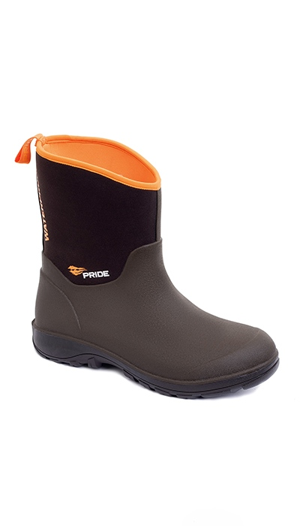 Фото отсутствует | Фото отсутствует | Ткань верха: неопрен: полиэстер 100% Ткань подклада: сетка: полиэстер 100% | коричневый |  | Неопреновые полусапоги, обеспечивают отличную защиту от воды, при этом сохраняя прекрасные дышащие способности. Средней высоты голенище обеспечивает комфорт и скорость одевания и снятия сапог, в то же время сохраняя возможность передвижения по мокрой невысокой траве, сырой земле, мелким ручьям. В данной модели применяется технология, позволяющая создать единую бесшовную оболочку для повышения долговечности и снижения веса на 30%. • 100% водонепроницаемость • устойчивость к скольжению • единая бесшовная оболочка • высокое сопротивление к изгибу в верхней части • неопрен 4 мм верх: неопрен 4мм цвет: коричневый сапожок: резина протектор: средний, тракторного типа | WEB-Сайт | р-р 42 | 6,410.00р. | 3,561.00р. | СтопЦена |  | 0.00р. | 3 | 3,561 ₽ | - ₽ | 80%
 |  |  |  |  |  |  |  |  |  |  |  |  |  |  | 0.00р. |  | - ₽ | - ₽
 |  |  |  |  |  |  |  |  |  |  |  |  |  |  | 0.00р. |  | - ₽ | - ₽
 |  |  |  |  |  |  |  |  |  |  |  |  |  |  | 0.00р. |  | - ₽ | - ₽
 |  |  |  |  |  |  |  |  |  |  |  |  |  |  | 0.00р. |  | - ₽ | - ₽
 |  |  |  |  |  |  |  |  |  |  |  |  |  |  | 0.00р. |  | - ₽ | - ₽
 |  |  |  |  |  |  |  |  |  |  |  |  |  |  | 0.00р. |  | - ₽ | - ₽
 |  |  |  |  |  |  |  |  |  |  |  |  |  |  | 0.00р. |  | - ₽ | - ₽
 |  |  |  |  |  |  |  |  |  |  |  |  |  |  | 0.00р. |  | - ₽ | - ₽
 |  |  |  |  |  |  |  |  |  |  |  |  |  |  | 0.00р. |  | - ₽ | - ₽
 |  |  |  |  |  |  |  |  |  |  |  |  |  |  | 0.00р. |  | - ₽ | - ₽
 |  |  |  |  |  |  |  |  |  |  |  |  |  |  | 0.00р. |  | - ₽ | - ₽
 |  |  |  |  |  |  |  |  |  |  |  |  |  |  | 0.00р. |  | - ₽ | - ₽
 |  |  |  |  |  |  |  |  |  |  |  |  |  |  | 0.00р. |  | - ₽ | - ₽
 |  |  |  |  |  |  |  |  |  |  |  |  |  |  | 0.00р. |  | - ₽ | - ₽

51 | 220-1201211123-050 | Охотничьи неопреновые средние сапоги PRIDE Snipe(Снайп), камыш | 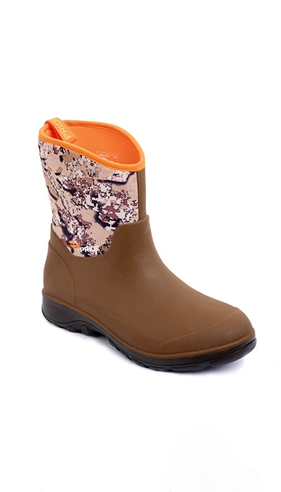 Фото отсутствует | Фото отсутствует | Ткань верха: неопрен: полиэстер 100% Ткань подклада: сетка: полиэстер 100% | камыш |  | Неопреновые полусапоги, обеспечивают отличную защиту от воды, при этом сохраняя прекрасные дышащие способности. Средней высоты голенище обеспечивает комфорт и скорость одевания и снятия сапог, в то же время сохраняя возможность передвижения по мокрой невысокой траве, сырой земле, мелким ручьям. В данной модели применяется технология, позволяющая создать единую бесшовную оболочку для повышения долговечности и снижения веса на 30%. • 100% водонепроницаемость • устойчивость к скольжению • единая бесшовная оболочка • высокое сопротивление к изгибу в верхней части • неопрен 4 мм верх: неопрен 4мм цвет: коричневый/принт камыш сапожок: резина протектор: средний, тракторного типа | WEB-Сайт | р-р 41 | 6,840.00р. | 3,798.00р. | СтопЦена |  | 0.00р. | 1 | 3,798 ₽ | - ₽ | 80%
 |  |  |  |  |  |  |  |  |  |  |  |  |  |  | 0.00р. |  | - ₽ | - ₽
 |  |  |  |  |  |  |  |  |  |  |  |  |  |  | 0.00р. |  | - ₽ | - ₽
 |  |  |  |  |  |  |  |  |  |  |  |  |  |  | 0.00р. |  | - ₽ | - ₽
 |  |  |  |  |  |  |  |  |  |  |  |  |  |  | 0.00р. |  | - ₽ | - ₽
 |  |  |  |  |  |  |  |  |  |  |  |  |  |  | 0.00р. |  | - ₽ | - ₽
 |  |  |  |  |  |  |  |  |  |  |  |  |  |  | 0.00р. |  | - ₽ | - ₽
 |  |  |  |  |  |  |  |  |  |  |  |  |  |  | 0.00р. |  | - ₽ | - ₽
 |  |  |  |  |  |  |  |  |  |  |  |  |  |  | 0.00р. |  | - ₽ | - ₽
 |  |  |  |  |  |  |  |  |  |  |  |  |  |  | 0.00р. |  | - ₽ | - ₽
 |  |  |  |  |  |  |  |  |  |  |  |  |  |  | 0.00р. |  | - ₽ | - ₽
 |  |  |  |  |  |  |  |  |  |  |  |  |  |  | 0.00р. |  | - ₽ | - ₽
 |  |  |  |  |  |  |  |  |  |  |  |  |  |  | 0.00р. |  | - ₽ | - ₽
 |  |  |  |  |  |  |  |  |  |  |  |  |  |  | 0.00р. |  | - ₽ | - ₽
 |  |  |  |  |  |  |  |  |  |  |  |  |  |  | 0.00р. |  | - ₽ | - ₽

52 | 220-1201211123-148 | Охотничьи неопреновые средние сапоги PRIDE Snipe(Снайп), хаки | 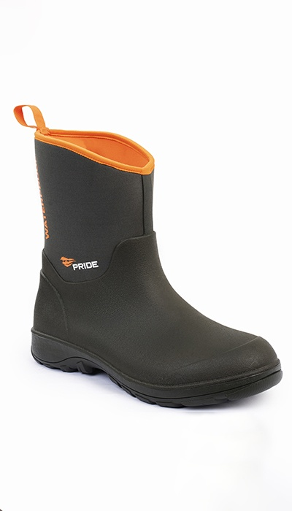 Фото отсутствует | 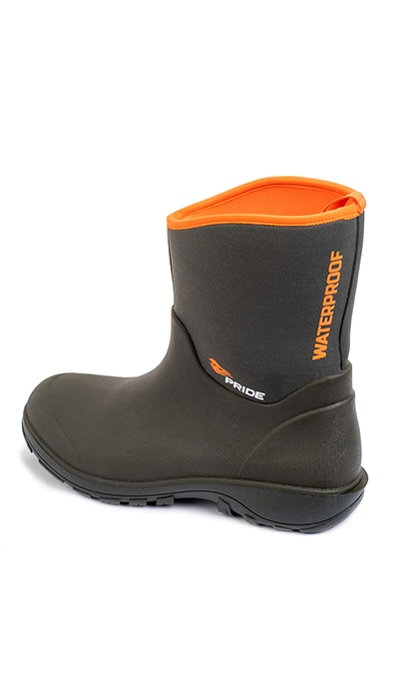 Фото отсутствует | Ткань верха: неопрен: полиэстер 100% Ткань подклада: сетка: полиэстер 100% | хаки |  | Неопреновые полусапоги, обеспечивают отличную защиту от воды, при этом сохраняя прекрасные дышащие способности. Средней высоты голенище обеспечивает комфорт и скорость одевания и снятия сапог, в то же время сохраняя возможность передвижения по мокрой невысокой траве, сырой земле, мелким ручьям. В данной модели применяется технология, позволяющая создать единую бесшовную оболочку для повышения долговечности и снижения веса на 30%. • 100% водонепроницаемость • устойчивость к скольжению • единая бесшовная оболочка • высокое сопротивление к изгибу в верхней части • неопрен 4 мм верх: неопрен 4мм цвет: хаки сапожок: резина протектор: средний, тракторного типа | WEB-Сайт | р-р 42 | 7,210.00р. | 4,003.00р. | СтопЦена |  | 0.00р. | 1 | 4,003 ₽ | - ₽ | 80%
 |  |  |  |  |  |  |  |  |  |  |  |  |  |  | 0.00р. |  | - ₽ | - ₽
 |  |  |  |  |  |  |  |  |  |  |  |  |  |  | 0.00р. |  | - ₽ | - ₽
 |  |  |  |  |  |  |  |  |  |  |  |  |  |  | 0.00р. |  | - ₽ | - ₽
 |  |  |  |  |  |  |  |  |  |  |  |  |  |  | 0.00р. |  | - ₽ | - ₽
 |  |  |  |  |  |  |  |  |  |  |  |  |  |  | 0.00р. |  | - ₽ | - ₽
 |  |  |  |  |  |  |  |  |  |  |  |  |  |  | 0.00р. |  | - ₽ | - ₽
 |  |  |  |  |  |  |  |  |  |  |  |  |  |  | 0.00р. |  | - ₽ | - ₽
 |  |  |  |  |  |  |  |  |  |  |  |  |  |  | 0.00р. |  | - ₽ | - ₽
 |  |  |  |  |  |  |  |  |  |  |  |  |  |  | 0.00р. |  | - ₽ | - ₽
 |  |  |  |  |  |  |  |  |  |  |  |  |  |  | 0.00р. |  | - ₽ | - ₽
 |  |  |  |  |  |  |  |  |  |  |  |  |  |  | 0.00р. |  | - ₽ | - ₽
 |  |  |  |  |  |  |  |  |  |  |  |  |  |  | 0.00р. |  | - ₽ | - ₽
 |  |  |  |  |  |  |  |  |  |  |  |  |  |  | 0.00р. |  | - ₽ | - ₽
 |  |  |  |  |  |  |  |  |  |  |  |  |  |  | 0.00р. |  | - ₽ | - ₽

53 | 220-1101020123-148 | Зимние сапоги Arctic Fox (Арктик Фокс)(хаки) неопрен 5 мм, резина+ЭВА, сетка, Тинсулейт 600 | 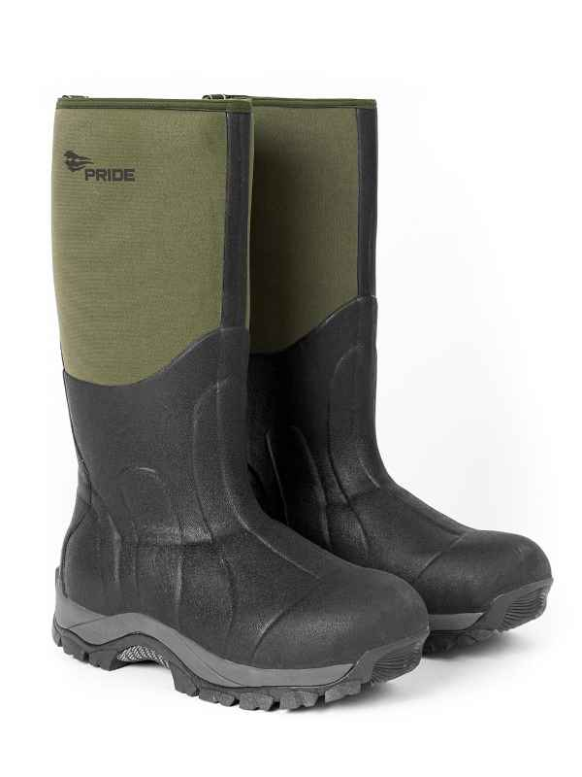 Фото отсутствует | Фото отсутствует |  | хаки |  | Сапоги маломерят на размер. Будьте внимательны при выборе. ВОДОНЕПРОНИЦАЕМАЯ ОБУВЬ С ПОДОШВОЙ И С ВЕРХОМ ИЗ ПЛАСТМАССЫ,ВЕРХ КОТОРОЙ НЕ КРЕПИТСЯ К ПОДОШВЕ И НЕ СОЕДИНЯЕТСЯ С НЕЙ НИ НИТОЧНЫМ, НИ ШПИЛЕЧНЫМ, НИ ГВОЗДЕВЫМ,НИ ВИНТОВЫМ,НИ ЗАКЛЕПОЧНЫМ,НИ КАКИМ-ЛИБО ДРУГИМ АНАЛОГИЧНЫМ СПОСОБОМ, ЗАКРЫВАЮЩАЯ ЛОДЫЖКУ,НО НЕ ЗАКРЫВАЮЩАЯ КОЛЕНО | WEB-Сайт | р-р 41 | 6,650.00р. | 3,692.00р. | СтопЦена |  | 0.00р. | 3 | 3,692 ₽ | - ₽ | 80%
 |  |  |  |  |  |  |  |  |  | р-р 42 | 6,650.00р. | 3,692.00р. | СтопЦена |  | 0.00р. | 1 | 3,692 ₽ | - ₽ | 80%
 |  |  |  |  |  |  |  |  |  |  |  |  |  |  | 0.00р. |  | - ₽ | - ₽
 |  |  |  |  |  |  |  |  |  |  |  |  |  |  | 0.00р. |  | - ₽ | - ₽
 |  |  |  |  |  |  |  |  |  |  |  |  |  |  | 0.00р. |  | - ₽ | - ₽
 |  |  |  |  |  |  |  |  |  |  |  |  |  |  | 0.00р. |  | - ₽ | - ₽
 |  |  |  |  |  |  |  |  |  |  |  |  |  |  | 0.00р. |  | - ₽ | - ₽
 |  |  |  |  |  |  |  |  |  |  |  |  |  |  | 0.00р. |  | - ₽ | - ₽
 |  |  |  |  |  |  |  |  |  |  |  |  |  |  | 0.00р. |  | - ₽ | - ₽
 |  |  |  |  |  |  |  |  |  |  |  |  |  |  | 0.00р. |  | - ₽ | - ₽
 |  |  |  |  |  |  |  |  |  |  |  |  |  |  | 0.00р. |  | - ₽ | - ₽
 |  |  |  |  |  |  |  |  |  |  |  |  |  |  | 0.00р. |  | - ₽ | - ₽
 |  |  |  |  |  |  |  |  |  |  |  |  |  |  | 0.00р. |  | - ₽ | - ₽
 |  |  |  |  |  |  |  |  |  |  |  |  |  |  | 0.00р. |  | - ₽ | - ₽
 |  |  |  |  |  |  |  |  |  |  |  |  |  |  | 0.00р. |  | - ₽ | - ₽

54 | 220-1101020123-054 | Зимние сапоги Arctic Fox (Арктик Фокс)(коричневый) неопрен 5 мм, резина+ЭВА, сетка, Тинсулейт 600 | 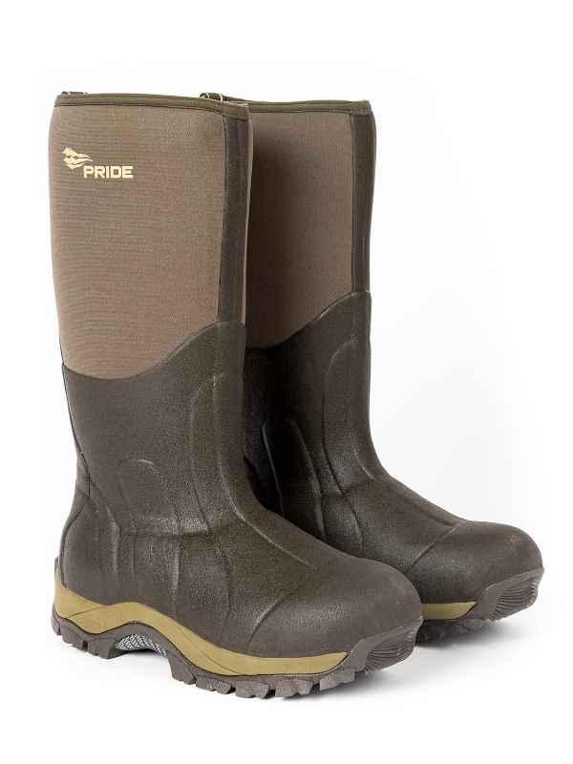 Фото отсутствует | Фото отсутствует |  | коричневый |  | Сапоги маломерят на размер. Будьте внимательны при выборе. | WEB-Сайт | р-р 41 | 6,500.00р. | 3,610.00р. | СтопЦена |  | 0.00р. | 5 | 3,610 ₽ | - ₽ | 80%
 |  |  |  |  |  |  |  |  |  | р-р 42 | 6,500.00р. | 3,610.00р. | СтопЦена |  | 0.00р. | 2 | 3,610 ₽ | - ₽ | 80%
 |  |  |  |  |  |  |  |  |  |  |  |  |  |  | 0.00р. |  | - ₽ | - ₽
 |  |  |  |  |  |  |  |  |  |  |  |  |  |  | 0.00р. |  | - ₽ | - ₽
 |  |  |  |  |  |  |  |  |  |  |  |  |  |  | 0.00р. |  | - ₽ | - ₽
 |  |  |  |  |  |  |  |  |  |  |  |  |  |  | 0.00р. |  | - ₽ | - ₽
 |  |  |  |  |  |  |  |  |  |  |  |  |  |  | 0.00р. |  | - ₽ | - ₽
 |  |  |  |  |  |  |  |  |  |  |  |  |  |  | 0.00р. |  | - ₽ | - ₽
 |  |  |  |  |  |  |  |  |  |  |  |  |  |  | 0.00р. |  | - ₽ | - ₽
 |  |  |  |  |  |  |  |  |  |  |  |  |  |  | 0.00р. |  | - ₽ | - ₽
 |  |  |  |  |  |  |  |  |  |  |  |  |  |  | 0.00р. |  | - ₽ | - ₽
 |  |  |  |  |  |  |  |  |  |  |  |  |  |  | 0.00р. |  | - ₽ | - ₽
 |  |  |  |  |  |  |  |  |  |  |  |  |  |  | 0.00р. |  | - ₽ | - ₽
 |  |  |  |  |  |  |  |  |  |  |  |  |  |  | 0.00р. |  | - ₽ | - ₽
 |  |  |  |  |  |  |  |  |  |  |  |  |  |  | 0.00р. |  | - ₽ | - ₽

55 | 220-1201045123-148 | Сапоги Boar. Цвет: хаки | 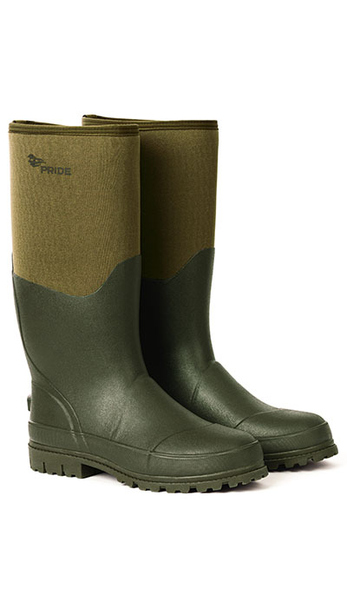 Фото отсутствует | 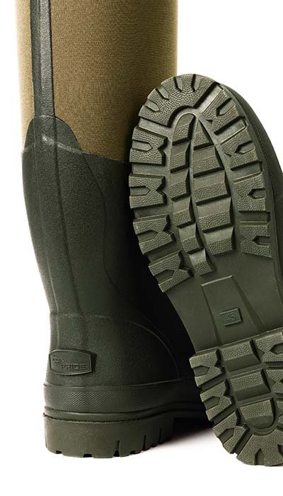 Фото отсутствует |  | хаки | • анатомическая форма • неопрен 5 мм • дышащий слой Air Mesh 2,5 • утеплитель Thinsulate 3M - 600гр • флисовый подклад • амортизирующая стелька из EVA • комбинированная подошва • сапожок из высококачественной резины • метод крепления - вулканизация Температурный диапазон: от 0 до -45 С | Утепленные зимние охоьтничьи сапоги отлично подойдут для использования даже в сильный мороз. Голенище выполнено из качественного неопрена и дополнено слоем сетки Air-Mesh с флисовой подкладкой. Благодаря такому сочетанию материалов голенище отлично сохраняет тепло, при этом хорошо вентилируется и способствует эффективному отведению влаги. Сапог выполнен из высококачественной морозостойкой резины. Все соединения выполнены при помощи вулканизации. Эффективная теплоизоляция достигается при помощи фирменного утеплителя 3M Thinsulate. Высокотехнологичная подошва выполнена из слоя материала ЭВА и дополнена резиновым протектором, благодаря чему имеет хорошие теплоизоляционные свойства, хорошо амортизирует во время движения и обладает высокой прочностью и сцеплением при небольшом весе. Сапоги маломерят на размер. | WEB-Сайт | р-р 41 | 4,770.00р. | 2,981.00р. | СтопЦена |  | 0.00р. | 127 | 2,981 ₽ | - ₽ | 60%
 |  |  |  |  |  |  |  |  |  | р-р 42 | 4,770.00р. | 2,981.00р. | СтопЦена |  | 0.00р. | 145 | 2,981 ₽ | - ₽ | 60%
 |  |  |  |  |  |  |  |  |  |  |  |  |  |  | 0.00р. |  | - ₽ | - ₽
 |  |  |  |  |  |  |  |  |  |  |  |  |  |  | 0.00р. |  | - ₽ | - ₽
 |  |  |  |  |  |  |  |  |  |  |  |  |  |  | 0.00р. |  | - ₽ | - ₽
 |  |  |  |  |  |  |  |  |  |  |  |  |  |  | 0.00р. |  | - ₽ | - ₽
 |  |  |  |  |  |  |  |  |  |  |  |  |  |  | 0.00р. |  | - ₽ | - ₽
 |  |  |  |  |  |  |  |  |  |  |  |  |  |  | 0.00р. |  | - ₽ | - ₽
 |  |  |  |  |  |  |  |  |  |  |  |  |  |  | 0.00р. |  | - ₽ | - ₽
 |  |  |  |  |  |  |  |  |  |  |  |  |  |  | 0.00р. |  | - ₽ | - ₽
 |  |  |  |  |  |  |  |  |  |  |  |  |  |  | 0.00р. |  | - ₽ | - ₽
 |  |  |  |  |  |  |  |  |  |  |  |  |  |  | 0.00р. |  | - ₽ | - ₽
 |  |  |  |  |  |  |  |  |  |  |  |  |  |  | 0.00р. |  | - ₽ | - ₽
 |  |  |  |  |  |  |  |  |  |  |  |  |  |  | 0.00р. |  | - ₽ | - ₽
 |  |  |  |  |  |  |  |  |  |  |  |  |  |  | 0.00р. |  | - ₽ | - ₽

56 | 320-1101129123-000 | Корсак термоноски меринос PRIDE | 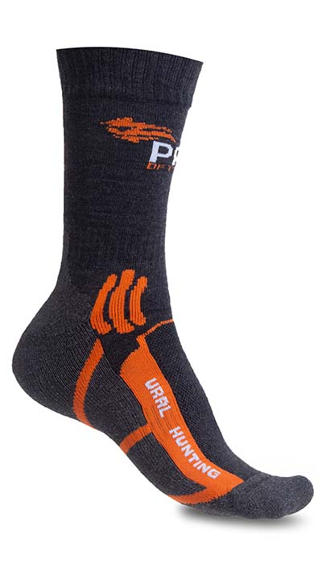 Фото отсутствует | 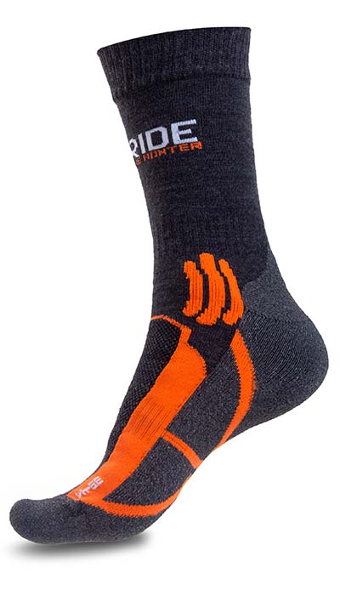 Фото отсутствует | Ткань верха: шерсть 15%, акрил 60%, полиамид 18%, полиэстер 7% | Аспен сигнал | Полиамид с шерстью мериноса. Широкая удобная манжета. Двойная плотная вязка. Зоны вентиляции. Система резинок для фиксации на ноге | Термоноски "Корсак" - толстые высокие носки для треккинга, ежедневного использования и путешествий в межсезонье и зимний период. Полиамид эффективно отводит влагу, сохраняя ноги сухими и теплыми. Входящая в состав шерсть мериноса и двуслойная великолепно отводят влагу и согревают, быстро высыхают, препятствуют появлению неприятных запахов. 100% плоский трикотажный шов, находящийся в области носка, полностью исключает какое-либо натирание и наминание ноги. Плотная петельная вязка с изнаночной стороны обеспечивает отличные теплоизолирующие характеристики, хорошую амортизацию ударных нагрузок и повышенный уровень комфорта. В верхней части стопы используется облегчённая сетчатая вязка для улучшенной вентиляции Температурный режим весна°С Низкая активность осень°С Средняя активность зима°С Высокая активность | WEB-Сайт | р-р 39-41 | 950.00р. | 590.00р. |  |  | 0.00р. | 204 | 590 ₽ | - ₽ | 61%
 |  |  |  |  |  |  |  |  |  | р-р 42-44 | 950.00р. | 590.00р. |  |  | 0.00р. | 220 | 590 ₽ | - ₽ | 61%
 |  |  |  |  |  |  |  |  |  |  |  |  |  |  | 0.00р. |  | - ₽ | - ₽
 |  |  |  |  |  |  |  |  |  |  |  |  |  |  | 0.00р. |  | - ₽ | - ₽
 |  |  |  |  |  |  |  |  |  |  |  |  |  |  | 0.00р. |  | - ₽ | - ₽
 |  |  |  |  |  |  |  |  |  |  |  |  |  |  | 0.00р. |  | - ₽ | - ₽
 |  |  |  |  |  |  |  |  |  |  |  |  |  |  | 0.00р. |  | - ₽ | - ₽
 |  |  |  |  |  |  |  |  |  |  |  |  |  |  | 0.00р. |  | - ₽ | - ₽
 |  |  |  |  |  |  |  |  |  |  |  |  |  |  | 0.00р. |  | - ₽ | - ₽
 |  |  |  |  |  |  |  |  |  |  |  |  |  |  | 0.00р. |  | - ₽ | - ₽
 |  |  |  |  |  |  |  |  |  |  |  |  |  |  | 0.00р. |  | - ₽ | - ₽
 |  |  |  |  |  |  |  |  |  |  |  |  |  |  | 0.00р. |  | - ₽ | - ₽
 |  |  |  |  |  |  |  |  |  |  |  |  |  |  | 0.00р. |  | - ₽ | - ₽
 |  |  |  |  |  |  |  |  |  |  |  |  |  |  | 0.00р. |  | - ₽ | - ₽
 |  |  |  |  |  |  |  |  |  |  |  |  |  |  | 0.00р. |  | - ₽ | - ₽

Payer
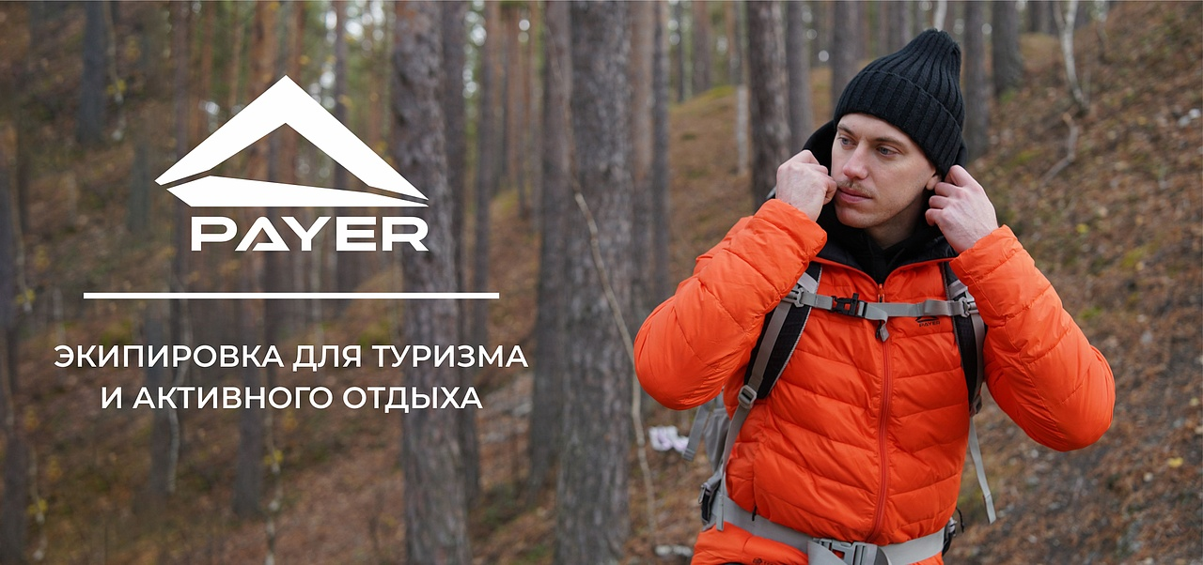

№ | Артикул | Наименование как в 1С | Фото Перед | Фото Спина | Ткань | Цвет | Особенности модели | Описание | Подробнее | Размер | РРЦ НОВАЯ | оптовая | СТОП ЦЕНА | Количество ЗАКАЗ в шт (внести) | Сумма заказа в руб. по оптовой цене | Остатки в шт | Цена за штуку с учетом вашей скидки | Сумма заказа в руб. с учетом вашей скидки | Наценка РРЦ
20 | 210-2203019123-085 | Треккинговые ботинки Arkaim (Аркаим)(Замш, Розовый) | 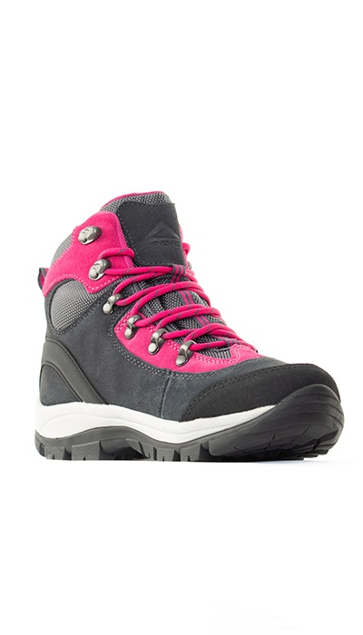 Фото отсутствует | 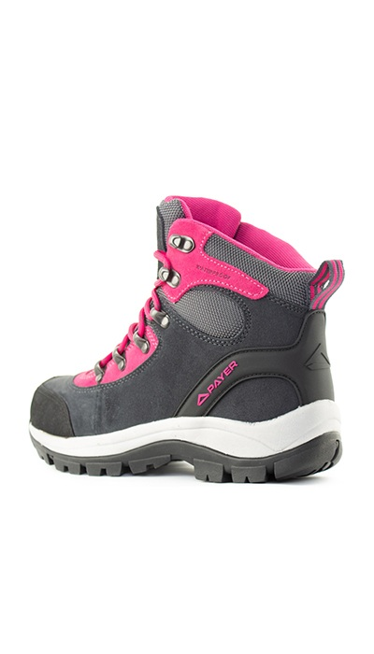 Фото отсутствует | Ткань верха: полиэстер 100% | розовый | • Верх: Водонепроницаемая натуральная замша (нубук) • Мембрана KingTex • Внутренняя отделка: сетка 3D AIR MESH • Подошва: TPU/EVA • Анатомическая съёмная стелька • Усиление пяточной и носочной части | Универсальные треккинговые ботинки. Отлично подойдут для активного отдыха, прогулок и непродолжительных походов. Комбинированный верх из натуральной влагостойкой замши и суперпрочного нейлона, влагостойкая пароотводящая мембрана King Tex. Благодаря такому сочетанию модель отлично вентилируется и эффективно отводит влагу. Высококачественная подошва выполнена из сочетания материала EVA с резиновым протектором, благодаря чему модель имеет малый вес, хорошую амортизацию и гасит ударные нагрузки, Нижняя часть подошвы, с новым составом резины и самоочищающимся протектором, выдаёт прекрасный коэффициент сцепления на различных, в том числе и влажных, поверхностях. Универсальная система быстрой шнуровки с парой крючков позволяет быстро и надежно зафиксировать ногу в ботинке. | WEB-Сайт | р-р 36 | 6,300.00р. | 3,931.00р. | СтопЦена |  | 0.00р. | 40 | 3,931 ₽ | - ₽ | 60%
 |  |  |  |  |  |  |  |  |  | р-р 37 | 6,300.00р. | 3,931.00р. | СтопЦена |  | 0.00р. | 62 | 3,931 ₽ | - ₽ | 60%
 |  |  |  |  |  |  |  |  |  |  | 0.00р. |  |  |  | 0.00р. |  | - ₽ | - ₽
 |  |  |  |  |  |  |  |  |  |  | 0.00р. |  |  |  | 0.00р. |  | - ₽ | - ₽
 |  |  |  |  |  |  |  |  |  |  | 0.00р. |  |  |  | 0.00р. |  | - ₽ | - ₽
 |  |  |  |  |  |  |  |  |  |  | 0.00р. |  |  |  | 0.00р. |  | - ₽ | - ₽
 |  |  |  |  |  |  |  |  |  |  | 0.00р. |  |  |  | 0.00р. |  | - ₽ | - ₽
 |  |  |  |  |  |  |  |  |  |  | 0.00р. |  |  |  | 0.00р. |  | - ₽ | - ₽
 |  |  |  |  |  |  |  |  |  |  | 0.00р. |  |  |  | 0.00р. |  | - ₽ | - ₽
 |  |  |  |  |  |  |  |  |  |  | 0.00р. |  |  |  | 0.00р. |  | - ₽ | - ₽
 |  |  |  |  |  |  |  |  |  |  | 0.00р. |  |  |  | 0.00р. |  | - ₽ | - ₽
 |  |  |  |  |  |  |  |  |  |  | 0.00р. |  |  |  | 0.00р. |  | - ₽ | - ₽
 |  |  |  |  |  |  |  |  |  |  | 0.00р. |  |  |  | 0.00р. |  | - ₽ | - ₽
 |  |  |  |  |  |  |  |  |  |  | 0.00р. |  |  |  | 0.00р. |  | - ₽ | - ₽
 |  |  |  |  |  |  |  |  |  |  | 0.00р. |  |  |  | 0.00р. |  | - ₽ | - ₽

21 | 210-2203019123-148 | Треккинговые ботинки Arkaim (Аркаим) (Замш, Хаки) | 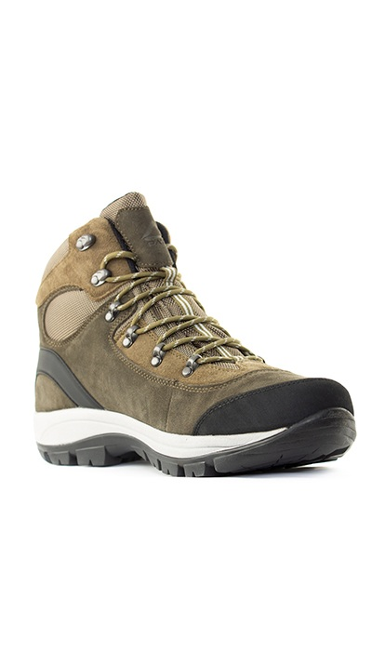 Фото отсутствует | 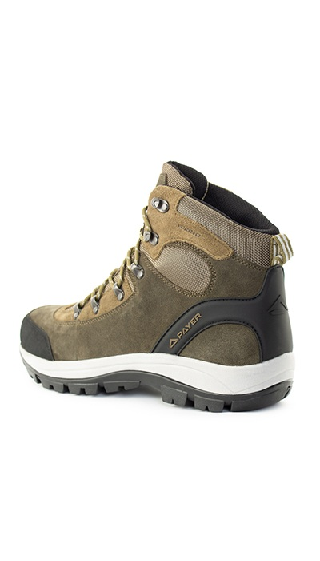 Фото отсутствует | Ткань верха: полиэстер 100% | хаки | • Верх: Водонепроницаемая натуральная замша (нубук) • Мембрана KingTex • Внутренняя отделка: сетка 3D AIR MESH • Подошва: TPU/EVA • Анатомическая съёмная стелька • Усиление пяточной и носочной части | Универсальные треккинговые ботинки. Отлично подойдут для активного отдыха, прогулок и непродолжительных походов. Комбинированный верх из натуральной влагостойкой замши и суперпрочного нейлона, влагостойкая пароотводящая мембрана King Tex. Благодаря такому сочетанию модель отлично вентилируется и эффективно отводит влагу. Высококачественная подошва выполнена из сочетания материала EVA с резиновым протектором, благодаря чему модель имеет малый вес, хорошую амортизацию и гасит ударные нагрузки, Нижняя часть подошвы, с новым составом резины и самоочищающимся протектором, выдаёт прекрасный коэффициент сцепления на различных, в том числе и влажных, поверхностях. Универсальная система быстрой шнуровки с парой крючков позволяет быстро и надежно зафиксировать ногу в ботинке. | WEB-Сайт | р-р 36 | 8,810.00р. | 5,508.00р. | СтопЦена |  | 0.00р. | 21 | 5,508 ₽ | - ₽ | 60%
 |  |  |  |  |  |  |  |  |  | р-р 37 | 8,810.00р. | 5,508.00р. | СтопЦена |  | 0.00р. | 45 | 5,508 ₽ | - ₽ | 60%
 |  |  |  |  |  |  |  |  |  | р-р 40 | 8,810.00р. | 5,508.00р. | СтопЦена |  | 0.00р. | 9 | 5,508 ₽ | - ₽ | 60%
 |  |  |  |  |  |  |  |  |  | р-р 41 | 8,810.00р. | 5,508.00р. | СтопЦена |  | 0.00р. | 2 | 5,508 ₽ | - ₽ | 60%
 |  |  |  |  |  |  |  |  |  | р-р 45 | 8,810.00р. | 5,508.00р. | СтопЦена |  | 0.00р. | 5 | 5,508 ₽ | - ₽ | 60%
 |  |  |  |  |  |  |  |  |  | р-р 46 | 8,810.00р. | 5,508.00р. | СтопЦена |  | 0.00р. | 10 | 5,508 ₽ | - ₽ | 60%
 |  |  |  |  |  |  |  |  |  |  |  |  |  |  | 0.00р. |  | - ₽ | - ₽
 |  |  |  |  |  |  |  |  |  |  |  |  |  |  | 0.00р. |  | - ₽ | - ₽
 |  |  |  |  |  |  |  |  |  |  |  |  |  |  | 0.00р. |  | - ₽ | - ₽
 |  |  |  |  |  |  |  |  |  |  |  |  |  |  | 0.00р. |  | - ₽ | - ₽
 |  |  |  |  |  |  |  |  |  |  |  |  |  |  | 0.00р. |  | - ₽ | - ₽
 |  |  |  |  |  |  |  |  |  |  |  |  |  |  | 0.00р. |  | - ₽ | - ₽
 |  |  |  |  |  |  |  |  |  |  |  |  |  |  | 0.00р. |  | - ₽ | - ₽
 |  |  |  |  |  |  |  |  |  |  |  |  |  |  | 0.00р. |  | - ₽ | - ₽
 |  |  |  |  |  |  |  |  |  |  |  |  |  |  | 0.00р. |  | - ₽ | - ₽

22 | 210-2203082123-054 | Треккинговые ботинки Dombay (Домбай) (Нубук, под. Vibram, корич/черный) | 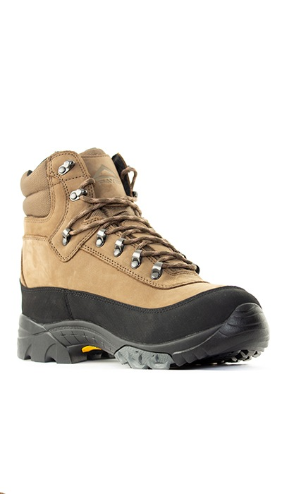 Фото отсутствует |  Фото отсутствует | Ткань верха: полиэстер 100% | коричневый |  | Хороший вариант для несложного быстрого треккинга. Надёжный верх из водонепроницаемой натуральной замши (нубук), усилен влагостойкой воздухопроницаемой мембраной. Двухзонная система шнуровки позволяет максимально анатомично отрегулировать раздельный охват стопы и голеностопа. Средняя часть подошвы двойной плотности, работающей как на поддержку и стабильность, так и на амортизацию. Подошва VIBRAM® XS TREK™ предназначена для использования на любой местности, включая мокрую скользкую поверхность. • Материал верха; высокопрочный нубук • Мембрана KingTex • Классическая система шнуровки • Подошва VIBRAM® XS TREK™ • Высокое голенище – защита от грязи, воды и мусора; • Защитный рант • Анатомическая съемная стелька | WEB-Сайт | р-р 41 | 8,340.00р. | 4,631.00р. | СтопЦена |  | 0.00р. | 1 | 4,631 ₽ | - ₽ | 80%
 |  |  |  |  |  |  |  |  |  |  |  |  |  |  | 0.00р. |  | - ₽ | - ₽
 |  |  |  |  |  |  |  |  |  |  |  |  |  |  | 0.00р. |  | - ₽ | - ₽
 |  |  |  |  |  |  |  |  |  |  |  |  |  |  | 0.00р. |  | - ₽ | - ₽
 |  |  |  |  |  |  |  |  |  |  |  |  |  |  | 0.00р. |  | - ₽ | - ₽
 |  |  |  |  |  |  |  |  |  |  |  |  |  |  | 0.00р. |  | - ₽ | - ₽
 |  |  |  |  |  |  |  |  |  |  |  |  |  |  | 0.00р. |  | - ₽ | - ₽
 |  |  |  |  |  |  |  |  |  |  |  |  |  |  | 0.00р. |  | - ₽ | - ₽
 |  |  |  |  |  |  |  |  |  |  |  |  |  |  | 0.00р. |  | - ₽ | - ₽
 |  |  |  |  |  |  |  |  |  |  |  |  |  |  | 0.00р. |  | - ₽ | - ₽
 |  |  |  |  |  |  |  |  |  |  |  |  |  |  | 0.00р. |  | - ₽ | - ₽
 |  |  |  |  |  |  |  |  |  |  |  |  |  |  | 0.00р. |  | - ₽ | - ₽
 |  |  |  |  |  |  |  |  |  |  |  |  |  |  | 0.00р. |  | - ₽ | - ₽
 |  |  |  |  |  |  |  |  |  |  |  |  |  |  | 0.00р. |  | - ₽ | - ₽
 |  |  |  |  |  |  |  |  |  |  |  |  |  |  | 0.00р. |  | - ₽ | - ₽

23 | 210-1203000125-154 | Треккинговые ботинки PAYER Expedition (Экспедиция) черный PMHM-003 |  Фото отсутствует |  Фото отсутствует | Ткань верха: нейлон 100% Ткань подклада: полиэстер 100% | черный | "• водостойкость до 4 часов • материал верха - прочный нейлон • удобная система шнуровки с крючками-зацепами в верхней части • шнурки не растягивающиеся, водотталкивающие, мультифиламент • комбинированная подошва - эффект антискольжения и гашения вибрации • укрепленная пяточная часть • укрепленный носок • мембранный чулок • анатомическая стелька" | Треккинговые ботинки Экспедиция — это идеальный выбор для активных путешественников и любителей природы. Верх из прочного нейлона обеспечивает надежность и долговечность, а удобная система шнуровки с крючками-зацепами в верхней части позволяет быстро и легко регулировать посадку. Шнурки водоталкивающие, содержат мультифиламентную нить, не растягиваются, что гарантирует долговечность. Комбинированная подошва с эффектом антискольжения и гашения вибрации обеспечивает уверенное сцепление с различными поверхностями, а укрепленная пяточная часть и носок защищают от ударов. Мембранный чулок и анатомическая стелька обеспечивают комфорт и поддержку, а водостойкость до 4 часов позволяет не беспокоиться о влаге во время походов. Эти ботинки станут надежным спутником в любых приключениях на свежем воздухе. | WEB-Сайт | р-р 46 | 6,800.00р. | 4,250.00р. |  |  | 0.00р. | 1 | 4,250 ₽ | - ₽ | 60%
 |  |  |  |  |  |  |  |  |  |  |  |  |  |  | 0.00р. |  | - ₽ | - ₽
 |  |  |  |  |  |  |  |  |  |  |  |  |  |  | 0.00р. |  | - ₽ | - ₽
 |  |  |  |  |  |  |  |  |  |  |  |  |  |  | 0.00р. |  | - ₽ | - ₽
 |  |  |  |  |  |  |  |  |  |  |  |  |  |  | 0.00р. |  | - ₽ | - ₽
 |  |  |  |  |  |  |  |  |  |  |  |  |  |  | 0.00р. |  | - ₽ | - ₽
 |  |  |  |  |  |  |  |  |  |  |  |  |  |  | 0.00р. |  | - ₽ | - ₽
 |  |  |  |  |  |  |  |  |  |  |  |  |  |  | 0.00р. |  | - ₽ | - ₽
 |  |  |  |  |  |  |  |  |  |  |  |  |  |  | 0.00р. |  | - ₽ | - ₽
 |  |  |  |  |  |  |  |  |  |  |  |  |  |  | 0.00р. |  | - ₽ | - ₽
 |  |  |  |  |  |  |  |  |  |  |  |  |  |  | 0.00р. |  | - ₽ | - ₽
 |  |  |  |  |  |  |  |  |  |  |  |  |  |  | 0.00р. |  | - ₽ | - ₽
 |  |  |  |  |  |  |  |  |  |  |  |  |  |  | 0.00р. |  | - ₽ | - ₽
 |  |  |  |  |  |  |  |  |  |  |  |  |  |  | 0.00р. |  | - ₽ | - ₽
 |  |  |  |  |  |  |  |  |  |  |  |  |  |  | 0.00р. |  | - ₽ | - ₽

24 | 210-1203180123-100 | Треккинговые ботинки Porters (Портерс)(серый) PTBD-01GR |  Фото отсутствует |  Фото отсутствует | Ткань верха: полиэстер 100% | серый |  | Треккинговые ботинки из комбинации нейлона и замши. Хорошо подойдут для активного отдыха, прогулок и непродолжительных походов. Материал верха: натуральная замша с вставками из высокопрочного нейлона. Благодаря такому сочетанию модель отлично вентилируется и эффективно отводит влагу. Высококачественная подошва выполнена из сочетания материала EVA с резиновым протектором, благодаря чему модель имеет малый вес, хорошую амортизацию, гасит ударные нагрузки, эффективную теплоизоляцию и устойчивый протектор. Протектор выполнен из морозостойкой резины, благодаря чему ботинки можно использовать круглый год, комбинируя их с различными термоносками. Агрессивный протектор подошвы спроектирован так, чтобы удерживаться на различных поверхностях как при подъеме, так и при спуске. Мембранная прослойка обеспечивает статическую влагозащиту в течении 3 часов. Цвета модели хорошо сочетаются с моделями одежды в коллекции бренда. Универсальная система быстрой шнуровки с одной парой крючков позволяет быстро и надежно зафиксировать ногу в ботинке, защищая от мозолей. | WEB-Сайт | р-р 36 | 2,730.00р. | 1,517.00р. | СтопЦена |  | 0.00р. | 4 | 1,517 ₽ | - ₽ | 80%
 |  |  |  |  |  |  |  |  |  | р-р 37 | 2,730.00р. | 1,517.00р. | СтопЦена |  | 0.00р. | 5 | 1,517 ₽ | - ₽ | 80%
 |  |  |  |  |  |  |  |  |  | р-р 42 | 2,730.00р. | 1,517.00р. | СтопЦена |  | 0.00р. | 1 | 1,517 ₽ | - ₽ | 80%
 |  |  |  |  |  |  |  |  |  |  |  |  |  |  | 0.00р. |  | - ₽ | - ₽
 |  |  |  |  |  |  |  |  |  |  |  |  |  |  | 0.00р. |  | - ₽ | - ₽
 |  |  |  |  |  |  |  |  |  |  |  |  |  |  | 0.00р. |  | - ₽ | - ₽
 |  |  |  |  |  |  |  |  |  |  |  |  |  |  | 0.00р. |  | - ₽ | - ₽
 |  |  |  |  |  |  |  |  |  |  |  |  |  |  | 0.00р. |  | - ₽ | - ₽
 |  |  |  |  |  |  |  |  |  |  |  |  |  |  | 0.00р. |  | - ₽ | - ₽
 |  |  |  |  |  |  |  |  |  |  |  |  |  |  | 0.00р. |  | - ₽ | - ₽
 |  |  |  |  |  |  |  |  |  |  |  |  |  |  | 0.00р. |  | - ₽ | - ₽
 |  |  |  |  |  |  |  |  |  |  |  |  |  |  | 0.00р. |  | - ₽ | - ₽
 |  |  |  |  |  |  |  |  |  |  |  |  |  |  | 0.00р. |  | - ₽ | - ₽
 |  |  |  |  |  |  |  |  |  |  |  |  |  |  | 0.00р. |  | - ₽ | - ₽
 |  |  |  |  |  |  |  |  |  |  |  |  |  |  | 0.00р. |  | - ₽ | - ₽

25 | 210-1203225125-154 | Треккинговые ботинки PAYER Taganai (Таганай) черный PLHM-000 |  Фото отсутствует | Фото отсутствует | Ткань верха: нейлон 100% Ткань подклада: полиэстер 100% | черный | • водостойкость до 4 часов • комбинированный материал верха • удобная система шнуровки FIT&GO • комбинированная подошва - эффект антискольжения и устойчивости • укрепленный носок • стильный дизайн • мембранный чулок • анатомическая стелька" | Треккинговые ботинки PAYER Таганай — это идеальный выбор для активных путешественников, которые ценят комфорт и надежность. Комбинированный материал верха, состоящий из нейлона, ТПУ и ЭВА, обеспечивает прочность и долговечность, а также отличную воздухопроницаемость. Удобная система шнуровки FIT&GO позволяет быстро и легко регулировать посадку, обеспечивая надежную фиксацию на ноге. Комбинированная подошва с эффектом антискольжения и устойчивости гарантирует уверенное передвижение по различным поверхностям. Укрепленный носок защищает пальцы от ударов, а стильный дизайн делает ботинки подходящими для повседневного использования. Мембранный чулок и анатомическая стелька обеспечивают комфорт и поддержку, а водостойкость до 4 часов позволяет не беспокоиться о влаге во время походов. Эти ботинки станут надежным спутником в любых приключениях на природе. | WEB-Сайт | р-р 40 | 8,850.00р. | 5,530.00р. |  |  | 0.00р. | 24 | 5,530 ₽ | - ₽ | 60%
 |  |  |  |  |  |  |  |  |  | р-р 41 | 8,850.00р. | 5,530.00р. |  |  | 0.00р. | 41 | 5,530 ₽ | - ₽ | 60%
 |  |  |  |  |  |  |  |  |  | р-р 42 | 8,850.00р. | 5,530.00р. |  |  | 0.00р. | 21 | 5,530 ₽ | - ₽ | 60%
 |  |  |  |  |  |  |  |  |  | р-р 43 | 8,850.00р. | 5,530.00р. |  |  | 0.00р. | 3 | 5,530 ₽ | - ₽ | 60%
 |  |  |  |  |  |  |  |  |  | р-р 44 | 8,850.00р. | 5,530.00р. |  |  | 0.00р. | 8 | 5,530 ₽ | - ₽ | 60%
 |  |  |  |  |  |  |  |  |  | р-р 45 | 8,850.00р. | 5,530.00р. |  |  | 0.00р. | 2 | 5,530 ₽ | - ₽ | 60%
 |  |  |  |  |  |  |  |  |  |  |  |  |  |  | 0.00р. |  | - ₽ | - ₽
 |  |  |  |  |  |  |  |  |  |  |  |  |  |  | 0.00р. |  | - ₽ | - ₽
 |  |  |  |  |  |  |  |  |  |  |  |  |  |  | 0.00р. |  | - ₽ | - ₽
 |  |  |  |  |  |  |  |  |  |  |  |  |  |  | 0.00р. |  | - ₽ | - ₽
 |  |  |  |  |  |  |  |  |  |  |  |  |  |  | 0.00р. |  | - ₽ | - ₽
 |  |  |  |  |  |  |  |  |  |  |  |  |  |  | 0.00р. |  | - ₽ | - ₽
 |  |  |  |  |  |  |  |  |  |  |  |  |  |  | 0.00р. |  | - ₽ | - ₽
 |  |  |  |  |  |  |  |  |  |  |  |  |  |  | 0.00р. |  | - ₽ | - ₽
 |  |  |  |  |  |  |  |  |  |  |  |  |  |  | 0.00р. |  | - ₽ | - ₽

26 | 210-1203225125-154 | Треккинговые ботинки PAYER Taganai (Таганай) хаки PLHM-333 |  Фото отсутствует |  Фото отсутствует | Ткань верха: нейлон 100% Ткань подклада: полиэстер 100% | черный | • водостойкость до 4 часов • комбинированный материал верха • удобная система шнуровки FIT&GO • комбинированная подошва - эффект антискольжения и устойчивости • укрепленный носок • стильный дизайн • мембранный чулок • анатомическая стелька | Треккинговые ботинки PAYER Таганай — это идеальный выбор для активных путешественников, которые ценят комфорт и надежность. Комбинированный материал верха, состоящий из нейлона, ТПУ и ЭВА, обеспечивает прочность и долговечность, а также отличную воздухопроницаемость. Удобная система шнуровки FIT&GO позволяет быстро и легко регулировать посадку, обеспечивая надежную фиксацию на ноге. Комбинированная подошва с эффектом антискольжения и устойчивости гарантирует уверенное передвижение по различным поверхностям. Укрепленный носок защищает пальцы от ударов, а стильный дизайн делает ботинки подходящими для повседневного использования. Мембранный чулок и анатомическая стелька обеспечивают комфорт и поддержку, а водостойкость до 4 часов позволяет не беспокоиться о влаге во время походов. Эти ботинки станут надежным спутником в любых приключениях на природе. | WEB-Сайт | р-р 40 | 8,850.00р. | 5,530.00р. |  |  | 0.00р. | 39 | 5,530 ₽ | - ₽ | 60%
 |  |  |  |  |  |  |  |  |  | р-р 41 | 8,850.00р. | 5,530.00р. |  |  | 0.00р. | 73 | 5,530 ₽ | - ₽ | 60%
 |  |  |  |  |  |  |  |  |  | р-р 42 | 8,850.00р. | 5,530.00р. |  |  | 0.00р. | 70 | 5,530 ₽ | - ₽ | 60%
 |  |  |  |  |  |  |  |  |  | р-р 43 | 8,850.00р. | 5,530.00р. |  |  | 0.00р. | 41 | 5,530 ₽ | - ₽ | 60%
 |  |  |  |  |  |  |  |  |  | р-р 44 | 8,850.00р. | 5,530.00р. |  |  | 0.00р. | 49 | 5,530 ₽ | - ₽ | 60%
 |  |  |  |  |  |  |  |  |  | р-р 45 | 8,850.00р. | 5,530.00р. |  |  | 0.00р. | 15 | 5,530 ₽ | - ₽ | 60%
 |  |  |  |  |  |  |  |  |  |  |  |  |  |  | 0.00р. |  | - ₽ | - ₽
 |  |  |  |  |  |  |  |  |  |  |  |  |  |  | 0.00р. |  | - ₽ | - ₽
 |  |  |  |  |  |  |  |  |  |  |  |  |  |  | 0.00р. |  | - ₽ | - ₽
 |  |  |  |  |  |  |  |  |  |  |  |  |  |  | 0.00р. |  | - ₽ | - ₽
 |  |  |  |  |  |  |  |  |  |  |  |  |  |  | 0.00р. |  | - ₽ | - ₽
 |  |  |  |  |  |  |  |  |  |  |  |  |  |  | 0.00р. |  | - ₽ | - ₽
 |  |  |  |  |  |  |  |  |  |  |  |  |  |  | 0.00р. |  | - ₽ | - ₽
 |  |  |  |  |  |  |  |  |  |  |  |  |  |  | 0.00р. |  | - ₽ | - ₽
 |  |  |  |  |  |  |  |  |  |  |  |  |  |  | 0.00р. |  | - ₽ | - ₽

27 | 210-1203225125-154 | Треккинговые ботинки PAYER Borus (Борус) бежевый PLHM-201 |  Фото отсутствует |  Фото отсутствует | Ткань верха: нейлон 100% Ткань подклада: полиэстер 100% | черный | • водостойкость до 4 часов • комбинированный материал верха • удобная система шнуровки FIT&GO • комбинированная подошва - эффект антискольжения и устойчивости • укрепленный носок • стильный дизайн • мембранный чулок • анатомическая стелька" | Треккинговые ботинки PAYER Борус — это идеальный выбор для любителей активного отдыха и приключений на природе. Комбинированный материал верха, состоящий из нейлона, ТПУ и ЭВА, обеспечивает прочность и долговечность, а также отличную воздухопроницаемость. Удобная система шнуровки FIT&GO позволяет быстро и легко регулировать посадку, обеспечивая надежную фиксацию на ноге. Комбинированная подошва с эффектом антискольжения и устойчивости гарантирует уверенное передвижение по различным поверхностям. Укрепленный носок защищает пальцы от ударов, а стильный дизайн делает ботинки подходящими для повседневного использования. Мембранный чулок и анатомическая стелька обеспечивают комфорт и поддержку, а водостойкость до 4 часов позволяет не беспокоиться о влаге во время походов. Эти ботинки станут надежным спутником в любых приключениях на природе. | WEB-Сайт | р-р 40 | 8,070.00р. | 5,040.00р. |  |  | 0.00р. | 41 | 5,040 ₽ | - ₽ | 60%
 |  |  |  |  |  |  |  |  |  | р-р 41 | 8,070.00р. | 5,040.00р. |  |  | 0.00р. | 100 | 5,040 ₽ | - ₽ | 60%
 |  |  |  |  |  |  |  |  |  | р-р 42 | 8,070.00р. | 5,040.00р. |  |  | 0.00р. | 115 | 5,040 ₽ | - ₽ | 60%
 |  |  |  |  |  |  |  |  |  | р-р 43 | 8,070.00р. | 5,040.00р. |  |  | 0.00р. | 103 | 5,040 ₽ | - ₽ | 60%
 |  |  |  |  |  |  |  |  |  | р-р 44 | 8,070.00р. | 5,040.00р. |  |  | 0.00р. | 101 | 5,040 ₽ | - ₽ | 60%
 |  |  |  |  |  |  |  |  |  | р-р 45 | 8,070.00р. | 5,040.00р. |  |  | 0.00р. | 57 | 5,040 ₽ | - ₽ | 60%
 |  |  |  |  |  |  |  |  |  |  |  |  |  |  | 0.00р. |  | - ₽ | - ₽
 |  |  |  |  |  |  |  |  |  |  |  |  |  |  | 0.00р. |  | - ₽ | - ₽
 |  |  |  |  |  |  |  |  |  |  |  |  |  |  | 0.00р. |  | - ₽ | - ₽
 |  |  |  |  |  |  |  |  |  |  |  |  |  |  | 0.00р. |  | - ₽ | - ₽
 |  |  |  |  |  |  |  |  |  |  |  |  |  |  | 0.00р. |  | - ₽ | - ₽
 |  |  |  |  |  |  |  |  |  |  |  |  |  |  | 0.00р. |  | - ₽ | - ₽
 |  |  |  |  |  |  |  |  |  |  |  |  |  |  | 0.00р. |  | - ₽ | - ₽
 |  |  |  |  |  |  |  |  |  |  |  |  |  |  | 0.00р. |  | - ₽ | - ₽
 |  |  |  |  |  |  |  |  |  |  |  |  |  |  | 0.00р. |  | - ₽ | - ₽

28 | 210-1203044123-112 | Треккинговые ботинки Bolan (Болан)(п\э,вставки из замши, синий) PTBD-03BL |  Фото отсутствует |  Фото отсутствует | Ткань верха: полиэстер 100% | синий |  | Треккинговые ботинки из комбинации нейлона и замши. Хорошо подойдут для активного отдыха, прогулок и непродолжительных походов. Материал верха: натуральная замша с вставками из высокопрочного нейлона. Благодаря такому сочетанию модель отлично вентилируется и эффективно отводит влагу. Высококачественная подошва выполнена из сочетания материала EVA с резиновым протектором, благодаря чему модель имеет малый вес, хорошую амортизацию, гасит ударные нагрузки, эффективную теплоизоляцию и устойчивый протектор. Протектор выполнен из морозостойкой резины, благодаря чему ботинки можно использовать круглый год, комбинируя их с различными термоносками. Агрессивный протектор подошвы спроектирован так, чтобы удерживаться на различных поверхностях как при подъеме, так и при спуске. Мембранная прослойка обеспечивает статическую влагозащиту в течении 3 часов. Цвета модели хорошо сочетаются с моделями одежды в коллекции бренда. Универсальная система быстрой шнуровки с одной парой крючков позволяет быстро и надежно зафиксировать ногу в ботинке, защищая от мозолей. | WEB-Сайт | р-р 36 | 3,880.00р. | 2,153.00р. | СтопЦена |  | 0.00р. | 6 | 2,153 ₽ | - ₽ | 80%
 |  |  |  |  |  |  |  |  |  | р-р 38 | 3,880.00р. | 2,153.00р. | СтопЦена |  | 0.00р. | 4 | 2,153 ₽ | - ₽ | 80%
 |  |  |  |  |  |  |  |  |  |  |  |  |  |  | 0.00р. |  | - ₽ | - ₽
 |  |  |  |  |  |  |  |  |  |  |  |  |  |  | 0.00р. |  | - ₽ | - ₽
 |  |  |  |  |  |  |  |  |  |  |  |  |  |  | 0.00р. |  | - ₽ | - ₽
 |  |  |  |  |  |  |  |  |  |  |  |  |  |  | 0.00р. |  | - ₽ | - ₽
 |  |  |  |  |  |  |  |  |  |  |  |  |  |  | 0.00р. |  | - ₽ | - ₽
 |  |  |  |  |  |  |  |  |  |  |  |  |  |  | 0.00р. |  | - ₽ | - ₽
 |  |  |  |  |  |  |  |  |  |  |  |  |  |  | 0.00р. |  | - ₽ | - ₽
 |  |  |  |  |  |  |  |  |  |  |  |  |  |  | 0.00р. |  | - ₽ | - ₽
 |  |  |  |  |  |  |  |  |  |  |  |  |  |  | 0.00р. |  | - ₽ | - ₽
 |  |  |  |  |  |  |  |  |  |  |  |  |  |  | 0.00р. |  | - ₽ | - ₽
 |  |  |  |  |  |  |  |  |  |  |  |  |  |  | 0.00р. |  | - ₽ | - ₽
 |  |  |  |  |  |  |  |  |  |  |  |  |  |  | 0.00р. |  | - ₽ | - ₽
 |  |  |  |  |  |  |  |  |  |  |  |  |  |  | 0.00р. |  | - ₽ | - ₽

29 | 210-1203257123-035 | Треккинговые ботинки Fisht (Фишт) (Нубук, под. Vibram СБШ UTURN графит/черный) |  Фото отсутствует |  Фото отсутствует | Ткань верха: полиэстер 100% | графит/черный |  | Универсальные походные ботинки из водонепроницаемой натуральной замши (нубук), рассчитанные на преодоление маршрутов средней сложности. Подкладка-мембрана отрабатывает уверенное сохранение комфортного внутреннего микроклимата вне всякой зависимости от условий внешней среды. Надёжная система быстрой шнуровки FitGo, интуитивно проста и удобна в использовании. Ботинок достаточно высок для того, чтобы использовать его в грязи и болотистой местности. Подошва VIBRAM® XS TREK™ предназначена для использования на любой местности, включая мокрую скользкую поверхность. • Материал верха; высокопрочный нубук • Мембрана KingTex • Система быстрой шнуровки FitGo • Подошва VIBRAM® XS TREK™ • Высокое голенище – защита от грязи, воды и мусора; • Защитный рант • Анатомическая съемная стелька | WEB-Сайт | р-р 41 | 10,630.00р. | 5,907.00р. | СтопЦена |  | 0.00р. | 2 | 5,907 ₽ | - ₽ | 80%
 |  |  |  |  |  |  |  |  |  |  |  |  |  |  | 0.00р. |  | - ₽ | - ₽
 |  |  |  |  |  |  |  |  |  |  |  |  |  |  | 0.00р. |  | - ₽ | - ₽
 |  |  |  |  |  |  |  |  |  |  |  |  |  |  | 0.00р. |  | - ₽ | - ₽
 |  |  |  |  |  |  |  |  |  |  |  |  |  |  | 0.00р. |  | - ₽ | - ₽
 |  |  |  |  |  |  |  |  |  |  |  |  |  |  | 0.00р. |  | - ₽ | - ₽
 |  |  |  |  |  |  |  |  |  |  |  |  |  |  | 0.00р. |  | - ₽ | - ₽
 |  |  |  |  |  |  |  |  |  |  |  |  |  |  | 0.00р. |  | - ₽ | - ₽
 |  |  |  |  |  |  |  |  |  |  |  |  |  |  | 0.00р. |  | - ₽ | - ₽
 |  |  |  |  |  |  |  |  |  |  |  |  |  |  | 0.00р. |  | - ₽ | - ₽
 |  |  |  |  |  |  |  |  |  |  |  |  |  |  | 0.00р. |  | - ₽ | - ₽
 |  |  |  |  |  |  |  |  |  |  |  |  |  |  | 0.00р. |  | - ₽ | - ₽
 |  |  |  |  |  |  |  |  |  |  |  |  |  |  | 0.00р. |  | - ₽ | - ₽
 |  |  |  |  |  |  |  |  |  |  |  |  |  |  | 0.00р. |  | - ₽ | - ₽
 |  |  |  |  |  |  |  |  |  |  |  |  |  |  | 0.00р. |  | - ₽ | - ₽

30 | 210-1203125-154 | Треккинговые ботинки PAYER Borus (Борус) хаки PLHM-301 |  Фото отсутствует | Фото отсутствует | Ткань верха: нейлон 100% Ткань подклада: полиэстер 100% | черный | • водостойкость до 4 часов • комбинированный материал верха • удобная система шнуровки FIT&GO • комбинированная подошва - эффект антискольжения и устойчивости • укрепленный носок • стильный дизайн • мембранный чулок • анатомическая стелька" | Треккинговые ботинки PAYER Борус — это идеальный выбор для любителей активного отдыха и приключений на природе. Комбинированный материал верха, состоящий из нейлона, ТПУ и ЭВА, обеспечивает прочность и долговечность, а также отличную воздухопроницаемость. Удобная система шнуровки FIT&GO позволяет быстро и легко регулировать посадку, обеспечивая надежную фиксацию на ноге. Комбинированная подошва с эффектом антискольжения и устойчивости гарантирует уверенное передвижение по различным поверхностям. Укрепленный носок защищает пальцы от ударов, а стильный дизайн делает ботинки подходящими для повседневного использования. Мембранный чулок и анатомическая стелька обеспечивают комфорт и поддержку, а водостойкость до 4 часов позволяет не беспокоиться о влаге во время походов. Эти ботинки станут надежным спутником в любых приключениях на природе. | WEB-Сайт | р-р 40 | 8,070.00р. | 5,040.00р. |  |  | 0.00р. | 35 | 5,040 ₽ | - ₽ | 60%
 |  |  |  |  |  |  |  |  |  | р-р 41 | 8,070.00р. | 5,040.00р. |  |  | 0.00р. | 82 | 5,040 ₽ | - ₽ | 60%
 |  |  |  |  |  |  |  |  |  | р-р 42 | 8,070.00р. | 5,040.00р. |  |  | 0.00р. | 67 | 5,040 ₽ | - ₽ | 60%
 |  |  |  |  |  |  |  |  |  | р-р 43 | 8,070.00р. | 5,040.00р. |  |  | 0.00р. | 49 | 5,040 ₽ | - ₽ | 60%
 |  |  |  |  |  |  |  |  |  | р-р 44 | 8,070.00р. | 5,040.00р. |  |  | 0.00р. | 66 | 5,040 ₽ | - ₽ | 60%
 |  |  |  |  |  |  |  |  |  | р-р 45 | 8,070.00р. | 5,040.00р. |  |  | 0.00р. | 38 | 5,040 ₽ | - ₽ | 60%
 |  |  |  |  |  |  |  |  |  |  |  |  |  |  | 0.00р. |  | - ₽ | - ₽
 |  |  |  |  |  |  |  |  |  |  |  |  |  |  | 0.00р. |  | - ₽ | - ₽
 |  |  |  |  |  |  |  |  |  |  |  |  |  |  | 0.00р. |  | - ₽ | - ₽
 |  |  |  |  |  |  |  |  |  |  |  |  |  |  | 0.00р. |  | - ₽ | - ₽
 |  |  |  |  |  |  |  |  |  |  |  |  |  |  | 0.00р. |  | - ₽ | - ₽
 |  |  |  |  |  |  |  |  |  |  |  |  |  |  | 0.00р. |  | - ₽ | - ₽
 |  |  |  |  |  |  |  |  |  |  |  |  |  |  | 0.00р. |  | - ₽ | - ₽
 |  |  |  |  |  |  |  |  |  |  |  |  |  |  | 0.00р. |  | - ₽ | - ₽
 |  |  |  |  |  |  |  |  |  |  |  |  |  |  | 0.00р. |  | - ₽ | - ₽

31 | 210-1203127123-054 | Треккинговые ботинки Copland (Копланд)(кожа, коричневый) PTBD-02BR |  Фото отсутствует |  Фото отсутствует | Ткань верха: натуральная кожа | коричневый |  | Треккинговые демисезонные ботинки. Хорошо подойдут для активного отдыха, прогулок и походов. Материал верха: кожа с полиуретановой пропиткой. Высококачественная подошва выполнена из сочетания материала EVA с резиновым протектором, благодаря чему модель имеет малый вес, хорошую амортизацию, эффективную теплоизоляцию и устойчивый протектор. Мембранная прослойка обеспечивает статическую влагозащиту в течении 3 часов. Цвета модели хорошо сочетаются с моделями одежды в коллекции бренда. | WEB-Сайт | р-р 41 | 4,000.00р. | 2,220.00р. | СтопЦена |  | 0.00р. | 3 | 2,220 ₽ | - ₽ | 80%
 |  |  |  |  |  |  |  |  |  |  |  |  |  |  | 0.00р. |  | - ₽ | - ₽
 |  |  |  |  |  |  |  |  |  |  |  |  |  |  | 0.00р. |  | - ₽ | - ₽
 |  |  |  |  |  |  |  |  |  |  |  |  |  |  | 0.00р. |  | - ₽ | - ₽
 |  |  |  |  |  |  |  |  |  |  |  |  |  |  | 0.00р. |  | - ₽ | - ₽
 |  |  |  |  |  |  |  |  |  |  |  |  |  |  | 0.00р. |  | - ₽ | - ₽
 |  |  |  |  |  |  |  |  |  |  |  |  |  |  | 0.00р. |  | - ₽ | - ₽
 |  |  |  |  |  |  |  |  |  |  |  |  |  |  | 0.00р. |  | - ₽ | - ₽
 |  |  |  |  |  |  |  |  |  |  |  |  |  |  | 0.00р. |  | - ₽ | - ₽
 |  |  |  |  |  |  |  |  |  |  |  |  |  |  | 0.00р. |  | - ₽ | - ₽
 |  |  |  |  |  |  |  |  |  |  |  |  |  |  | 0.00р. |  | - ₽ | - ₽
 |  |  |  |  |  |  |  |  |  |  |  |  |  |  | 0.00р. |  | - ₽ | - ₽
 |  |  |  |  |  |  |  |  |  |  |  |  |  |  | 0.00р. |  | - ₽ | - ₽
 |  |  |  |  |  |  |  |  |  |  |  |  |  |  | 0.00р. |  | - ₽ | - ₽
 |  |  |  |  |  |  |  |  |  |  |  |  |  |  | 0.00р. |  | - ₽ | - ₽

32 | 210-0203099123-024 | Треккинговые ботинки Iremel (Иремель)(Замш,подошва Vibram, вишня) |  Фото отсутствует |  Фото отсутствует | Ткань верха: полиэстер 100% | вишневый | Верх: Водонепроницаемый натуральный нубук; Мембрана: KingTex Подклад: сетка 3D AIR MESH Подошва: VIBRAM® состав: TPU/EVA Поддержка ступни в удобном для длительных походов положении Защитный бампер, усиленный носок и пятка Нержавеющая фурнитура | Ботинки треккинговые женские Иремель с подошвой Vibram - это идеальный выбор для активных и смелых девушек, готовых покорять самые экстремальные условия. Изготовленные из высококачественного материала , эти треккинговые ботинки обеспечивают надежную защиту и комфорт в любых условиях. Благодаря водонепроницаемым свойствам и хорошей воздухопроницаемости, ботинки Иремель защищают Ваши ноги от сырости и холода, обеспечивая при этом оптимальную температуру. Специально разработанная подошва Vibram обеспечивает превосходное сцепление с различными поверхностями, что позволяет уверенно передвигаться по любому рельефу и в любую погоду. Эти женские треккинговые ботинки идеально подходят для использования весной, когда снег начинает таять, и вода может быть повсюду. Благодаря высокой водонепроницаемости и мембране KingTex, они обеспечивают защиту от промокания и комфорт даже во время длительных походов. Дополнительная поддержка ступни и берца, усиленный носок и пятка, а также повышенная износостойкость делают эти ботинки идеальным выбором для длительных переходов и сложной местности. Ботинки Иремель- отличный подарок для Ваших любимых: мамы, дочери, супруги, сестры. Эти ботинки сочетают в себе стиль, комфорт и надежность, делая их идеальным выбором для активного образа жизни. | WEB-Сайт | р-р 36 | 7,230.00р. | 4,514.00р. | СтопЦена |  | 0.00р. | 22 | 4,514 ₽ | - ₽ | 60%
 |  |  |  |  |  |  |  |  |  | р-р 37 | 7,230.00р. | 4,514.00р. | СтопЦена |  | 0.00р. | 42 | 4,514 ₽ | - ₽ | 60%
 |  |  |  |  |  |  |  |  |  | р-р 39 | 7,230.00р. | 4,514.00р. | СтопЦена |  | 0.00р. | 1 | 4,514 ₽ | - ₽ | 60%
 |  |  |  |  |  |  |  |  |  |  |  |  |  |  | 0.00р. |  | - ₽ | - ₽
 |  |  |  |  |  |  |  |  |  |  |  |  |  |  | 0.00р. |  | - ₽ | - ₽
 |  |  |  |  |  |  |  |  |  |  |  |  |  |  | 0.00р. |  | - ₽ | - ₽
 |  |  |  |  |  |  |  |  |  |  |  |  |  |  | 0.00р. |  | - ₽ | - ₽
 |  |  |  |  |  |  |  |  |  |  |  |  |  |  | 0.00р. |  | - ₽ | - ₽
 |  |  |  |  |  |  |  |  |  |  |  |  |  |  | 0.00р. |  | - ₽ | - ₽
 |  |  |  |  |  |  |  |  |  |  |  |  |  |  | 0.00р. |  | - ₽ | - ₽
 |  |  |  |  |  |  |  |  |  |  |  |  |  |  | 0.00р. |  | - ₽ | - ₽
 |  |  |  |  |  |  |  |  |  |  |  |  |  |  | 0.00р. |  | - ₽ | - ₽
 |  |  |  |  |  |  |  |  |  |  |  |  |  |  | 0.00р. |  | - ₽ | - ₽
 |  |  |  |  |  |  |  |  |  |  |  |  |  |  | 0.00р. |  | - ₽ | - ₽
 |  |  |  |  |  |  |  |  |  |  |  |  |  |  | 0.00р. |  | - ₽ | - ₽

33 | 210-0203099123-032 | Треккинговые ботинки Iremel (Иремель)(Замш,подошва Vibram, графит/голубой) |  Фото отсутствует |  Фото отсутствует | Ткань верха: полиэстер 100% | графит/голубой | Верх: Водонепроницаемый натуральный нубук; Мембрана: KingTex Подклад: сетка 3D AIR MESH Подошва: VIBRAM® состав: TPU/EVA Поддержка ступни в удобном для длительных походов положении Защитный бампер, усиленный носок и пятка Нержавеющая фурнитура | Ботинки треккинговые женские Иремель с подошвой Vibram - это идеальный выбор для активных и смелых девушек, готовых покорять самые экстремальные условия. Изготовленные из высококачественного материала , эти треккинговые ботинки обеспечивают надежную защиту и комфорт в любых условиях. Благодаря водонепроницаемым свойствам и хорошей воздухопроницаемости, ботинки Иремель защищают Ваши ноги от сырости и холода, обеспечивая при этом оптимальную температуру. Специально разработанная подошва Vibram обеспечивает превосходное сцепление с различными поверхностями, что позволяет уверенно передвигаться по любому рельефу и в любую погоду. Эти женские треккинговые ботинки идеально подходят для использования весной, когда снег начинает таять, и вода может быть повсюду. Благодаря высокой водонепроницаемости и мембране KingTex, они обеспечивают защиту от промокания и комфорт даже во время длительных походов. Дополнительная поддержка ступни и берца, усиленный носок и пятка, а также повышенная износостойкость делают эти ботинки идеальным выбором для длительных переходов и сложной местности. Ботинки Иремель- отличный подарок для Ваших любимых: мамы, дочери, супруги, сестры. Эти ботинки сочетают в себе стиль, комфорт и надежность, делая их идеальным выбором для активного образа жизни. Для данной модели указан европейский размер. | WEB-Сайт | р-р 36 | 7,230.00р. | 4,514.00р. | СтопЦена |  | 0.00р. | 30 | 4,514 ₽ | - ₽ | 60%
 |  |  |  |  |  |  |  |  |  | р-р 37 | 7,230.00р. | 4,514.00р. | СтопЦена |  | 0.00р. | 49 | 4,514 ₽ | - ₽ | 60%
 |  |  |  |  |  |  |  |  |  |  |  |  |  |  | 0.00р. |  | - ₽ | - ₽
 |  |  |  |  |  |  |  |  |  |  |  |  |  |  | 0.00р. |  | - ₽ | - ₽
 |  |  |  |  |  |  |  |  |  |  |  |  |  |  | 0.00р. |  | - ₽ | - ₽
 |  |  |  |  |  |  |  |  |  |  |  |  |  |  | 0.00р. |  | - ₽ | - ₽
 |  |  |  |  |  |  |  |  |  |  |  |  |  |  | 0.00р. |  | - ₽ | - ₽
 |  |  |  |  |  |  |  |  |  |  |  |  |  |  | 0.00р. |  | - ₽ | - ₽
 |  |  |  |  |  |  |  |  |  |  |  |  |  |  | 0.00р. |  | - ₽ | - ₽
 |  |  |  |  |  |  |  |  |  |  |  |  |  |  | 0.00р. |  | - ₽ | - ₽
 |  |  |  |  |  |  |  |  |  |  |  |  |  |  | 0.00р. |  | - ₽ | - ₽
 |  |  |  |  |  |  |  |  |  |  |  |  |  |  | 0.00р. |  | - ₽ | - ₽
 |  |  |  |  |  |  |  |  |  |  |  |  |  |  | 0.00р. |  | - ₽ | - ₽
 |  |  |  |  |  |  |  |  |  |  |  |  |  |  | 0.00р. |  | - ₽ | - ₽
 |  |  |  |  |  |  |  |  |  |  |  |  |  |  | 0.00р. |  | - ₽ | - ₽

34 |  | Треккинговые ботинки PAYER Pamir (Памир) синий PMHM-411 |  Фото отсутствует |  Фото отсутствует | Ткань верха: нейлон 100% Ткань подклада: полиэстер 100% |  | Материал верха: нейлон с влагозащитной пропиткой, полиуретан Подклад: Мебранный чулок с показаниями водонепроницаемости не менее 6 часов в статике, сетка Материал подошвы: ЭВА+RB" "• водостойкость до 6 часов • материал верха - прочный нейлон с влагозащитной пропиткой • удобная система шнуровки с крючками-зацепами в верхней части • шнурки не растягивающиеся, водотталкивающие, мультифиламент • комбинированная подошва - эффект антискольжения и гашения вибрации • укрепленная пяточная часть • укрепленный носок • нержавеющая фурнитура без содержания никеля • мембранный чулок" | Треккинговые ботинки Памир — идеальный выбор для активных путешественников, которые ценят надежность и комфорт. Верх из прочного нейлона с влагозащитной пропиткой обеспечивает защиту от внешних воздействий, а удобная система шнуровки с крючками-зацепами в верхней части позволяет быстро и легко регулировать посадку. Шнурки водоталкивающие, содержат мультифиламентную нить, не растягиваются, что гарантирует долговечность. Комбинированная подошва с эффектом антискольжения и гашения вибрации обеспечивает отличное сцепление на различных поверхностях. Укрепленная пяточная часть и носок защищают от ударов, а мембранный чулок с показаниями водонепроницаемости не менее 6 часов в статике и дышащая сетка делают эти ботинки идеальными для длительных походов. Нержавеющая фурнитура без содержания никеля добавляет долговечности и безопасности, что делает ботинки Памир надежным спутником в любых приключениях на природе." | WEB-Сайт | р-р 40 | 6,850.00р. | 4,280.00р. |  |  | 0.00р. | 58 | 4,280 ₽ | - ₽ | 60%
 |  |  |  |  |  |  |  |  |  | р-р 41 | 6,850.00р. | 4,280.00р. |  |  | 0.00р. | 99 | 4,280 ₽ | - ₽ | 60%
 |  |  |  |  |  |  |  |  |  | р-р 42 | 6,850.00р. | 4,280.00р. |  |  | 0.00р. | 127 | 4,280 ₽ | - ₽ | 60%
 |  |  |  |  |  |  |  |  |  | р-р 43 | 6,850.00р. | 4,280.00р. |  |  | 0.00р. | 108 | 4,280 ₽ | - ₽ | 60%
 |  |  |  |  |  |  |  |  |  | р-р 44 | 6,850.00р. | 4,280.00р. |  |  | 0.00р. | 106 | 4,280 ₽ | - ₽ | 60%
 |  |  |  |  |  |  |  |  |  | р-р 45 | 6,850.00р. | 4,280.00р. |  |  | 0.00р. | 89 | 4,280 ₽ | - ₽ | 60%
 |  |  |  |  |  |  |  |  |  | р-р 46 | 6,850.00р. | 4,280.00р. |  |  | 0.00р. | 68 | 4,280 ₽ | - ₽ | 60%
 |  |  |  |  |  |  |  |  |  |  |  |  |  |  | 0.00р. |  | - ₽ | - ₽
 |  |  |  |  |  |  |  |  |  |  |  |  |  |  | 0.00р. |  | - ₽ | - ₽
 |  |  |  |  |  |  |  |  |  |  |  |  |  |  | 0.00р. |  | - ₽ | - ₽
 |  |  |  |  |  |  |  |  |  |  |  |  |  |  | 0.00р. |  | - ₽ | - ₽
 |  |  |  |  |  |  |  |  |  |  |  |  |  |  | 0.00р. |  | - ₽ | - ₽
 |  |  |  |  |  |  |  |  |  |  |  |  |  |  | 0.00р. |  | - ₽ | - ₽
 |  |  |  |  |  |  |  |  |  |  |  |  |  |  | 0.00р. |  | - ₽ | - ₽
 |  |  |  |  |  |  |  |  |  |  |  |  |  |  | 0.00р. |  | - ₽ | - ₽

35 |  | Треккинговые ботинки PAYER Everest (Эверест) черный PMHUM-000 |  Фото отсутствует |  Фото отсутствует | Ткань верха: нубук Ткань вставок: нейлон 100% Ткань подклада: полиэстер 100% |  |  | PAYER Эверест — это идеальное сочетание стиля и функциональности для активных путешественников. Верх из натурального нубука с водоотталкивающей пропиткой обеспечивает надежную защиту от влаги и внешних воздействий. Удобная система шнуровки FIT&GO позволяет быстро и легко регулировать посадку, обеспечивая комфорт при длительных прогулках. Цвет: чёрный Материал верха: нубук Подклад: влагозащитный подклад Материал подошвы: полиуретан, резина RB" "• материал верха - натуральный нубук • удобная система шнуровки FIT&GO • комбинированная подошва - эффект антискольжения и устойчивости • укрепленный носок • стильный дизайн • удобная колодка • светоотражающая вставка • нубук сводоотталкивающей пропиткой • литьевой метод крепления подошвы" "Треккинговые ботинки Комбинированная подошва, выполненная из полиуретана и резины RB, гарантирует эффект антискольжения и устойчивости на различных поверхностях. Укрепленный носок защищает Ваши пальцы от ударов, а влагозащитный подклад создает дополнительный комфорт. Стильный дизайн и светоотражающие вставки делают эти ботинки не только практичными, но и безопасными в условиях низкой освещенности. Литьевой метод крепления подошвы обеспечивает долговечность и надежность, что делает PAYER Canyon отличным выбором для треккинга и активного отдыха на природе." | WEB-Сайт | р-р 40 | 15,120.00р. | 9,733.00р. |  |  | 0.00р. | 66 | 9,733 ₽ | - ₽ | 55%
 |  |  |  |  |  |  |  |  |  | р-р 41 | 15,120.00р. | 9,733.00р. |  |  | 0.00р. | 107 | 9,733 ₽ | - ₽ | 55%
 |  |  |  |  |  |  |  |  |  | р-р 42 | 15,120.00р. | 9,733.00р. |  |  | 0.00р. | 123 | 9,733 ₽ | - ₽ | 55%
 |  |  |  |  |  |  |  |  |  | р-р 43 | 15,120.00р. | 9,733.00р. |  |  | 0.00р. | 104 | 9,733 ₽ | - ₽ | 55%
 |  |  |  |  |  |  |  |  |  | р-р 44 | 15,120.00р. | 9,733.00р. |  |  | 0.00р. | 78 | 9,733 ₽ | - ₽ | 55%
 |  |  |  |  |  |  |  |  |  |  |  |  |  |  | 0.00р. |  | - ₽ | - ₽
 |  |  |  |  |  |  |  |  |  |  |  |  |  |  | 0.00р. |  | - ₽ | - ₽
 |  |  |  |  |  |  |  |  |  |  |  |  |  |  | 0.00р. |  | - ₽ | - ₽
 |  |  |  |  |  |  |  |  |  |  |  |  |  |  | 0.00р. |  | - ₽ | - ₽
 |  |  |  |  |  |  |  |  |  |  |  |  |  |  | 0.00р. |  | - ₽ | - ₽
 |  |  |  |  |  |  |  |  |  |  |  |  |  |  | 0.00р. |  | - ₽ | - ₽
 |  |  |  |  |  |  |  |  |  |  |  |  |  |  | 0.00р. |  | - ₽ | - ₽
 |  |  |  |  |  |  |  |  |  |  |  |  |  |  | 0.00р. |  | - ₽ | - ₽
 |  |  |  |  |  |  |  |  |  |  |  |  |  |  | 0.00р. |  | - ₽ | - ₽
 |  |  |  |  |  |  |  |  |  |  |  |  |  |  | 0.00р. |  | - ₽ | - ₽

36 |  | Треккинговые ботинки PAYER Terra (Терра) хаки PMHM-301 |  Фото отсутствует |  Фото отсутствует | Ткань верха: нейлон 100% Ткань подклада: полиэстер 100% |  | Материал верха: нейлон с влагозащитной пропиткой, ТПУ Подклад: Мебранный чулок с показаниями водонепроницаемости не менее 6 часов в статике, сетка Материал подошвы: ЭВА, резина RB" "• водостойкость до 6 часов • материал верха - прочный нейлон • удобная система шнуровки с крючками-зацепами в верхней части • шнурки не растягивающиеся, водотталкивающие, мультифиламент • комбинированная подошва - эффект антискольжения и гашения вибрации • укрепленная пяточная часть • укрепленный носок • вкладная стелька анатомической формы • нержавеющая фурнитура без содержания никеля • мембранный чулок" | Треккинговые ботинки Терра — это надежный выбор для активных путешественников, которые ценят комфорт и защиту. Верх из прочного нейлона с влагозащитной пропиткой обеспечивает долговечность и защиту от внешних воздействий. Удобная система шнуровки с крючками-зацепами в верхней части позволяет быстро и легко регулировать посадку. Шнурки водоталкивающие, содержат мультифиламентную нить, не растягиваются, что гарантирует долговечность. Комбинированная подошва с эффектом антискольжения и гашения вибрации обеспечивает отличное сцепление на различных поверхностях. Укрепленная пяточная часть и носок защищают от ударов, а вкладная стелька анатомической формы обеспечивает дополнительный комфорт. Нержавеющая фурнитура без содержания никеля гарантирует безопасность и долговечность. Мембранный чулок с показаниями водонепроницаемости не менее 6 часов в статике и дышащая сетка делают эти ботинки идеальными для длительных походов и активного отдыха на природе" | WEB-Сайт | р-р 40 | 7,090.00р. | 4,430.00р. |  |  | 0.00р. | 21 | 4,430 ₽ | - ₽ | 60%
 |  |  |  |  |  |  |  |  |  | р-р 41 | 7,090.00р. | 4,430.00р. |  |  | 0.00р. | 17 | 4,430 ₽ | - ₽ | 60%
 |  |  |  |  |  |  |  |  |  | р-р 42 | 7,090.00р. | 4,430.00р. |  |  | 0.00р. | 3 | 4,430 ₽ | - ₽ | 60%
 |  |  |  |  |  |  |  |  |  | р-р 43 | 7,090.00р. | 4,430.00р. |  |  | 0.00р. | 2 | 4,430 ₽ | - ₽ | 60%
 |  |  |  |  |  |  |  |  |  | р-р 44 | 7,090.00р. | 4,430.00р. |  |  | 0.00р. | 4 | 4,430 ₽ | - ₽ | 60%
 |  |  |  |  |  |  |  |  |  | р-р 45 | 7,090.00р. | 4,430.00р. |  |  | 0.00р. | 16 | 4,430 ₽ | - ₽ | 60%
 |  |  |  |  |  |  |  |  |  | р-р 46 | 7,090.00р. | 4,430.00р. |  |  | 0.00р. | 11 | 4,430 ₽ | - ₽ | 60%
 |  |  |  |  |  |  |  |  |  |  |  |  |  |  | 0.00р. |  | - ₽ | - ₽
 |  |  |  |  |  |  |  |  |  |  |  |  |  |  | 0.00р. |  | - ₽ | - ₽
 |  |  |  |  |  |  |  |  |  |  |  |  |  |  | 0.00р. |  | - ₽ | - ₽
 |  |  |  |  |  |  |  |  |  |  |  |  |  |  | 0.00р. |  | - ₽ | - ₽
 |  |  |  |  |  |  |  |  |  |  |  |  |  |  | 0.00р. |  | - ₽ | - ₽
 |  |  |  |  |  |  |  |  |  |  |  |  |  |  | 0.00р. |  | - ₽ | - ₽
 |  |  |  |  |  |  |  |  |  |  |  |  |  |  | 0.00р. |  | - ₽ | - ₽
 |  |  |  |  |  |  |  |  |  |  |  |  |  |  | 0.00р. |  | - ₽ | - ₽

37 | 320-1103239123-000 | Трек термоноски меринос PAYER |  Фото отсутствует |  Фото отсутствует | Ткань верха: шерсть 15%, акрил 60%, полиамид 18%, полиэстер 7% | Аспен сигнал | Полиамид с шерстью мериноса. Широкая удобная манжета. Двойная плотная вязка. Зоны вентиляции. Система резинок для фиксации на ноге | Трек термоноски - толстые высокие носки для треккинга, ежедневного использования и путешествий в межсезонье и зимний период. Полиамид эффективно отводит влагу, сохраняя ноги сухими и теплыми. Входящая в состав шерсть мериноса и двуслойная великолепно отводят влагу и согревают, быстро высыхают, препятствуют появлению неприятных запахов. 100% плоский трикотажный шов, находящийся в области носка, полностью исключает какое-либо натирание и наминание ноги. Плотная петельная вязка с изнаночной стороны обеспечивает отличные теплоизолирующие характеристики, хорошую амортизацию ударных нагрузок и повышенный уровень комфорта. В верхней части стопы используется облегчённая сетчатая вязка для улучшенной вентиляции Температурный режим весна°С Низкая активность осень°С Средняя активность зима°С Высокая активность | WEB-Сайт | р-р 39-41 | 950.00р. | 590.00р. |  |  | 0.00р. | 410 | 590 ₽ | - ₽ | 61%
 |  |  |  |  |  |  |  |  |  | р-р 42-44 | 950.00р. | 590.00р. |  |  | 0.00р. | 732 | 590 ₽ | - ₽ | 61%
 |  |  |  |  |  |  |  |  |  |  |  |  |  |  | 0.00р. |  | - ₽ | - ₽
 |  |  |  |  |  |  |  |  |  |  |  |  |  |  | 0.00р. |  | - ₽ | - ₽
 |  |  |  |  |  |  |  |  |  |  |  |  |  |  | 0.00р. |  | - ₽ | - ₽
 |  |  |  |  |  |  |  |  |  |  |  |  |  |  | 0.00р. |  | - ₽ | - ₽
 |  |  |  |  |  |  |  |  |  |  |  |  |  |  | 0.00р. |  | - ₽ | - ₽
 |  |  |  |  |  |  |  |  |  |  |  |  |  |  | 0.00р. |  | - ₽ | - ₽
 |  |  |  |  |  |  |  |  |  |  |  |  |  |  | 0.00р. |  | - ₽ | - ₽
 |  |  |  |  |  |  |  |  |  |  |  |  |  |  | 0.00р. |  | - ₽ | - ₽
 |  |  |  |  |  |  |  |  |  |  |  |  |  |  | 0.00р. |  | - ₽ | - ₽
 |  |  |  |  |  |  |  |  |  |  |  |  |  |  | 0.00р. |  | - ₽ | - ₽
 |  |  |  |  |  |  |  |  |  |  |  |  |  |  | 0.00р. |  | - ₽ | - ₽
 |  |  |  |  |  |  |  |  |  |  |  |  |  |  | 0.00р. |  | - ₽ | - ₽
 |  |  |  |  |  |  |  |  |  |  |  |  |  |  | 0.00р. |  | - ₽ | - ₽

7.62


№ | Артикул | Наименование как в 1С | Фото Перед | Фото Спина | Ткань | Цвет | Особенности модели | Описание | Подробнее | Размер | РРЦ НОВАЯ | оптовая | СТОП ЦЕНА | Количество ЗАКАЗ в шт (внести) | Сумма заказа в руб. по оптовой цене | Остатки в шт | Цена за штуку с учетом вашей скидки | Сумма заказа в руб. с учетом вашей скидки | Наценка РРЦ
1 | 210-2205051123-154 | Валганг тактические ботинки 7.62, черный |  Фото отсутствует |  Фото отсутствует | Ткань верха: нейлон 100% | черный | Сordura 1200D подошва Vibram® Мембранная подкладка Sympatex | Тактически ботинки Валганг для выполнения сложных военных задач, активного отдыха, городских условий или туристических походов. Изготовлены из прочного и износостойкого материала Cordura 1200D, который обеспечивает отличную защиту ног от механических повреждений и неблагоприятных погодных условий. Оснащены мембранным пакетом Kingtex, который не только защищает от влаги, но и активно отводит излишки ее, предотвращая накопление пота внутри ботинка. Двухкомпонентная подошва от компании Vibram обеспечивает отличное сцепление на любой поверхности — от городского асфальта до скользкого грунта. Удобная фиксация голеностопа и усиленная защита пятки и носка Тактические ботинки Валганг идеально подходят для использования в широком диапазоне температур, особенно при грамотном подборе термоносков. Выбирая эти ботинки, Вы получаете не только стильный аксессуар, но и надежного партнера для любых выполнений задач на природе или в городе. | WEB-Сайт | р-р 42 | 10,370.00р. | 6,480.00р. | СтопЦена |  | 0.00р. | 8 | 6,480 ₽ | - ₽ | 60%
 |  |  |  |  |  |  |  |  |  | р-р 43 | 10,370.00р. | 6,480.00р. | СтопЦена |  | 0.00р. | 3 | 6,480 ₽ | - ₽ | 60%
 |  |  |  |  |  |  |  |  |  |  | 0.00р. |  |  |  | 0.00р. |  | - ₽ | - ₽
 |  |  |  |  |  |  |  |  |  |  | 0.00р. |  |  |  | 0.00р. |  | - ₽ | - ₽
 |  |  |  |  |  |  |  |  |  |  | 0.00р. |  |  |  | 0.00р. |  | - ₽ | - ₽
 |  |  |  |  |  |  |  |  |  |  | 0.00р. |  |  |  | 0.00р. |  | - ₽ | - ₽
 |  |  |  |  |  |  |  |  |  |  | 0.00р. |  |  |  | 0.00р. |  | - ₽ | - ₽
 |  |  |  |  |  |  |  |  |  |  | 0.00р. |  |  |  | 0.00р. |  | - ₽ | - ₽
 |  |  |  |  |  |  |  |  |  |  | 0.00р. |  |  |  | 0.00р. |  | - ₽ | - ₽
 |  |  |  |  |  |  |  |  |  |  | 0.00р. |  |  |  | 0.00р. |  | - ₽ | - ₽
 |  |  |  |  |  |  |  |  |  |  | 0.00р. |  |  |  | 0.00р. |  | - ₽ | - ₽
 |  |  |  |  |  |  |  |  |  |  | 0.00р. |  |  |  | 0.00р. |  | - ₽ | - ₽
 |  |  |  |  |  |  |  |  |  |  | 0.00р. |  |  |  | 0.00р. |  | - ₽ | - ₽
 |  |  |  |  |  |  |  |  |  |  | 0.00р. |  |  |  | 0.00р. |  | - ₽ | - ₽
 |  |  |  |  |  |  |  |  |  |  | 0.00р. |  |  |  | 0.00р. |  | - ₽ | - ₽

2 | 210-2205053123-154 | Тактические ботинки Warrior (Варриор) (замша, нейлон, черн.) |  Фото отсутствует |  Фото отсутствует | Ткань верха: замша/нейлон | черный | • наруральная замша со вставкам из CORDURA® • высокая поддержка берца • крутой взъем для жесткой фиксации голеностопа • усиленная пятка и носок • кевларовая защита подошвы • анти-шок система в каблуке • фурнитура из усиленного ABS пластика Размерная линейка изменена на РФ, шаг размер 0,5 см! | Тактические ботинки Варриор с высоким берцем. Легкие, удобные ботинки, идеально подходящие для активного использования в условиях от 0 до +15 градусов. Они сочетают в себе комфорт и надежность, обеспечивая ноге необходимую поддержку и защиту. Ботинки обладают прочной подошвой, которая обеспечивает отличное сцепление с поверхностью и устойчивость на различных типах территории. Они идеально подходят для пеших прогулок, треккинга или других активностей на открытом воздухе. Система антишок в каблуке позволяет комфортно передвигаться и прыгать с возвышенностей, амортизируя нагрузку на пятку при приземлении. Благодаря этому, Вы можете чувствовать себя уверенно и безопасно даже в экстремальных условиях. Ботинки Варриор доступны в европейских размерах, чтобы Вы могли выбрать подходящий Вам размер без проблем. Независимо от того, нужна ли Вам обувь для активного отдыха или профессионального использования, Варриор - отличный выбор для тех, кто ценит комфорт, надежность и стиль. | WEB-Сайт | р-р 40 | 8,260.00р. | 5,160.00р. | СтопЦена |  | 0.00р. | 13 | 5,160 ₽ | - ₽ | 60%
 |  |  |  |  |  |  |  |  |  | р-р 41 | 8,260.00р. | 5,160.00р. | СтопЦена |  | 0.00р. | 44 | 5,160 ₽ | - ₽ | 60%
 |  |  |  |  |  |  |  |  |  | р-р 42 | 8,260.00р. | 5,160.00р. | СтопЦена |  | 0.00р. | 96 | 5,160 ₽ | - ₽ | 60%
 |  |  |  |  |  |  |  |  |  | р-р 43 | 8,260.00р. | 5,160.00р. | СтопЦена |  | 0.00р. | 94 | 5,160 ₽ | - ₽ | 60%
 |  |  |  |  |  |  |  |  |  | р-р 44 | 8,260.00р. | 5,160.00р. | СтопЦена |  | 0.00р. | 50 | 5,160 ₽ | - ₽ | 60%
 |  |  |  |  |  |  |  |  |  | р-р 45 | 8,260.00р. | 5,160.00р. | СтопЦена |  | 0.00р. | 21 | 5,160 ₽ | - ₽ | 60%
 |  |  |  |  |  |  |  |  |  | р-р 46 | 8,260.00р. | 5,160.00р. | СтопЦена |  | 0.00р. | 8 | 5,160 ₽ | - ₽ | 60%
 |  |  |  |  |  |  |  |  |  |  |  |  |  |  | 0.00р. |  | - ₽ | - ₽
 |  |  |  |  |  |  |  |  |  |  |  |  |  |  | 0.00р. |  | - ₽ | - ₽
 |  |  |  |  |  |  |  |  |  |  |  |  |  |  | 0.00р. |  | - ₽ | - ₽
 |  |  |  |  |  |  |  |  |  |  |  |  |  |  | 0.00р. |  | - ₽ | - ₽
 |  |  |  |  |  |  |  |  |  |  |  |  |  |  | 0.00р. |  | - ₽ | - ₽
 |  |  |  |  |  |  |  |  |  |  |  |  |  |  | 0.00р. |  | - ₽ | - ₽
 |  |  |  |  |  |  |  |  |  |  |  |  |  |  | 0.00р. |  | - ₽ | - ₽
 |  |  |  |  |  |  |  |  |  |  |  |  |  |  | 0.00р. |  | - ₽ | - ₽

3 | 210-2205053123-053 | Тактические ботинки Warrior (Варриор) (замша, нейлон, койот.) |  Фото отсутствует |  Фото отсутствует | Ткань верха: замша/нейлон | койот |  | Тактические ботинки с высоким берцем Варриор NOVATEX от ТМ 7.62. Легкие, удобные ботинки, идеально подходящие для активного использования в условиях от 0 до +15 градусов. Они сочетают в себе комфорт и надежность, обеспечивая ноге необходимую поддержку и защиту. Ботинки обладают прочной подошвой, которая обеспечивает отличное сцепление с поверхностью и устойчивость на различных типах территории. Они идеально подходят для пеших прогулок, треккинга или других активностей на открытом воздухе. Система антишок в каблуке позволяет комфортно передвигаться и прыгать с возвышенностей, амортизируя нагрузку на пятку при приземлении. Благодаря этому, Вы можете чувствовать себя уверенно и безопасно даже в экстремальных условиях. Ботинки Варриор доступны в европейских размерах, чтобы Вы могли выбрать подходящий Вам размер без проблем. Независимо от того, нужна ли Вам обувь для активного отдыха или профессионального использования, Варриор - отличный выбор для тех, кто ценит комфорт, надежность и стиль. | WEB-Сайт | р-р 44 | 6,110.00р. | 3,396.00р. | СтопЦена |  | 0.00р. | 1 | 3,396 ₽ | - ₽ | 80%
 |  |  |  |  |  |  |  |  |  |  |  |  |  |  | 0.00р. |  | - ₽ | - ₽
 |  |  |  |  |  |  |  |  |  |  |  |  |  |  | 0.00р. |  | - ₽ | - ₽
 |  |  |  |  |  |  |  |  |  |  |  |  |  |  | 0.00р. |  | - ₽ | - ₽
 |  |  |  |  |  |  |  |  |  |  |  |  |  |  | 0.00р. |  | - ₽ | - ₽
 |  |  |  |  |  |  |  |  |  |  |  |  |  |  | 0.00р. |  | - ₽ | - ₽
 |  |  |  |  |  |  |  |  |  |  |  |  |  |  | 0.00р. |  | - ₽ | - ₽
 |  |  |  |  |  |  |  |  |  |  |  |  |  |  | 0.00р. |  | - ₽ | - ₽
 |  |  |  |  |  |  |  |  |  |  |  |  |  |  | 0.00р. |  | - ₽ | - ₽
 |  |  |  |  |  |  |  |  |  |  |  |  |  |  | 0.00р. |  | - ₽ | - ₽
 |  |  |  |  |  |  |  |  |  |  |  |  |  |  | 0.00р. |  | - ₽ | - ₽
 |  |  |  |  |  |  |  |  |  |  |  |  |  |  | 0.00р. |  | - ₽ | - ₽
 |  |  |  |  |  |  |  |  |  |  |  |  |  |  | 0.00р. |  | - ₽ | - ₽
 |  |  |  |  |  |  |  |  |  |  |  |  |  |  | 0.00р. |  | - ₽ | - ₽
 |  |  |  |  |  |  |  |  |  |  |  |  |  |  | 0.00р. |  | - ₽ | - ₽

4 | 210-2205053123-072 | Тактические ботинки Warrior (Варриор) (замша, нейлон, олива.) |  Фото отсутствует |  Фото отсутствует | Ткань верха: замша/нейлон | олива | • наруральная замша со вставкам из CORDURA® • высокая поддержка берца • крутой взъем для жесткой фиксации голеностопа • усиленная пятка и носок • кевларовая защита подошвы • анти-шок система в каблуке • фурнитура из усиленного ABS пластика Размерная линейка изменена на РФ, шаг размер 0,5 см! | Тактические ботинки Варриор с высоким берцем. Легкие, удобные ботинки, идеально подходящие для активного использования в условиях от 0 до +15 градусов. Они сочетают в себе комфорт и надежность, обеспечивая ноге необходимую поддержку и защиту. Ботинки обладают прочной подошвой, которая обеспечивает отличное сцепление с поверхностью и устойчивость на различных типах территории. Они идеально подходят для пеших прогулок, треккинга или других активностей на открытом воздухе. Система антишок в каблуке позволяет комфортно передвигаться и прыгать с возвышенностей, амортизируя нагрузку на пятку при приземлении. Благодаря этому, Вы можете чувствовать себя уверенно и безопасно даже в экстремальных условиях. Ботинки Варриор доступны в европейских размерах, чтобы Вы могли выбрать подходящий Вам размер без проблем. Независимо от того, нужна ли Вам обувь для активного отдыха или профессионального использования, Варриор - отличный выбор для тех, кто ценит комфорт, надежность и стиль. | WEB-Сайт | р-р 41 | 8,920.00р. | 5,573.00р. | СтопЦена |  | 0.00р. | 9 | 5,573 ₽ | - ₽ | 60%
 |  |  |  |  |  |  |  |  |  | р-р 42 | 8,920.00р. | 5,573.00р. | СтопЦена |  | 0.00р. | 36 | 5,573 ₽ | - ₽ | 60%
 |  |  |  |  |  |  |  |  |  | р-р 43 | 8,920.00р. | 5,573.00р. | СтопЦена |  | 0.00р. | 43 | 5,573 ₽ | - ₽ | 60%
 |  |  |  |  |  |  |  |  |  | р-р 44 | 8,920.00р. | 5,573.00р. | СтопЦена |  | 0.00р. | 1 | 5,573 ₽ | - ₽ | 60%
 |  |  |  |  |  |  |  |  |  |  |  |  |  |  | 0.00р. |  | - ₽ | - ₽
 |  |  |  |  |  |  |  |  |  |  |  |  |  |  | 0.00р. |  | - ₽ | - ₽
 |  |  |  |  |  |  |  |  |  |  |  |  |  |  | 0.00р. |  | - ₽ | - ₽
 |  |  |  |  |  |  |  |  |  |  |  |  |  |  | 0.00р. |  | - ₽ | - ₽
 |  |  |  |  |  |  |  |  |  |  |  |  |  |  | 0.00р. |  | - ₽ | - ₽
 |  |  |  |  |  |  |  |  |  |  |  |  |  |  | 0.00р. |  | - ₽ | - ₽
 |  |  |  |  |  |  |  |  |  |  |  |  |  |  | 0.00р. |  | - ₽ | - ₽
 |  |  |  |  |  |  |  |  |  |  |  |  |  |  | 0.00р. |  | - ₽ | - ₽
 |  |  |  |  |  |  |  |  |  |  |  |  |  |  | 0.00р. |  | - ₽ | - ₽
 |  |  |  |  |  |  |  |  |  |  |  |  |  |  | 0.00р. |  | - ₽ | - ₽
 |  |  |  |  |  |  |  |  |  |  |  |  |  |  | 0.00р. |  | - ₽ | - ₽

5 | 210-2205125123-072 | Тактические ботинки 7.62 Комбат, олива |  Фото отсутствует |  Фото отсутствует | Ткань верха: полиэстер 100% | олива | натуральная замша со вставками из CORDURA® высокая поддержка берца крутой взъем для жесткой фиксации голеностопа усиленные пятка и носок антипрокольный слой подошвы анти-шок система в каблуке фурнитура из окрашенного металла подошва Vibram® Размерная линейка изменена на РФ, шаг размер 0,5 см! | Ботинки Комбат позволяют чувствовать себя свободно, как в условиях пересеченной местности, так и в городских условиях. Ткань CORDURA® обладает усиленными свойствами износостойкости по сравнению с аналогами. Защитный антипрокольный слой в подошве надежно защитит ногу от проколов. Система антишок в каблуке позволяет прыгать с возвышенностей амортизируя нагрузку на пятку при приземлении. Подошва Vibram® обладает отличными противоскользящими характеристиками и повышенной износостойкостью. | WEB-Сайт | р-р 40 | 8,460.00р. | 5,281.00р. | СтопЦена |  | 0.00р. | 2 | 5,281 ₽ | - ₽ | 60%
 |  |  |  |  |  |  |  |  |  | р-р 41 | 8,460.00р. | 5,281.00р. | СтопЦена |  | 0.00р. | 4 | 5,281 ₽ | - ₽ | 60%
 |  |  |  |  |  |  |  |  |  | р-р 42 | 8,460.00р. | 5,281.00р. | СтопЦена |  | 0.00р. | 38 | 5,281 ₽ | - ₽ | 60%
 |  |  |  |  |  |  |  |  |  | р-р 43 | 8,460.00р. | 5,281.00р. | СтопЦена |  | 0.00р. | 20 | 5,281 ₽ | - ₽ | 60%
 |  |  |  |  |  |  |  |  |  |  |  |  |  |  | 0.00р. |  | - ₽ | - ₽
 |  |  |  |  |  |  |  |  |  |  |  |  |  |  | 0.00р. |  | - ₽ | - ₽
 |  |  |  |  |  |  |  |  |  |  |  |  |  |  | 0.00р. |  | - ₽ | - ₽
 |  |  |  |  |  |  |  |  |  |  |  |  |  |  | 0.00р. |  | - ₽ | - ₽
 |  |  |  |  |  |  |  |  |  |  |  |  |  |  | 0.00р. |  | - ₽ | - ₽
 |  |  |  |  |  |  |  |  |  |  |  |  |  |  | 0.00р. |  | - ₽ | - ₽
 |  |  |  |  |  |  |  |  |  |  |  |  |  |  | 0.00р. |  | - ₽ | - ₽
 |  |  |  |  |  |  |  |  |  |  |  |  |  |  | 0.00р. |  | - ₽ | - ₽
 |  |  |  |  |  |  |  |  |  |  |  |  |  |  | 0.00р. |  | - ₽ | - ₽
 |  |  |  |  |  |  |  |  |  |  |  |  |  |  | 0.00р. |  | - ₽ | - ₽
 |  |  |  |  |  |  |  |  |  |  |  |  |  |  | 0.00р. |  | - ₽ | - ₽

6 | 210-2205125123-053 | Тактические ботинки Combat (Комбат)(Замш, под.Vibram, койот) |  Фото отсутствует |  Фото отсутствует | Ткань верха: полиэстер 100% | койот | натуральная замша со вставками из CORDURA® высокая поддержка берца крутой взъем для жесткой фиксации голеностопа усиленные пятка и носок антипрокольный слой подошвы анти-шок система в каблуке фурнитура из окрашенного металла подошва Vibram® | Ботинки в стиле "Милитари" позволяют чувствовать себя свободно, как в условиях пересеченной местности, так и в городских условиях. Ткань CORDURA® обладает усиленными свойствами износостойкости по сравнению с аналогами. Защитный кевларовый слой в подошве надежно защитит ногу от проколов. Система антишок в каблуке позволяет прыгать с возвышенностей амортизируя нагрузку на пятку при приземлении. Подошва Vibram® обладает отличными противоскользящими характеристиками и повышенной износостойкостью. | WEB-Сайт | р-р 40 | 7,480.00р. | 4,154.00р. | СтопЦена |  | 0.00р. | 1 | 4,154 ₽ | - ₽ | 80%
 |  |  |  |  |  |  |  |  |  | р-р 45 | 7,480.00р. | 4,154.00р. | СтопЦена |  | 0.00р. | 1 | 4,154 ₽ | - ₽ | 80%
 |  |  |  |  |  |  |  |  |  |  |  |  |  |  | 0.00р. |  | - ₽ | - ₽
 |  |  |  |  |  |  |  |  |  |  |  |  |  |  | 0.00р. |  | - ₽ | - ₽
 |  |  |  |  |  |  |  |  |  |  |  |  |  |  | 0.00р. |  | - ₽ | - ₽
 |  |  |  |  |  |  |  |  |  |  |  |  |  |  | 0.00р. |  | - ₽ | - ₽
 |  |  |  |  |  |  |  |  |  |  |  |  |  |  | 0.00р. |  | - ₽ | - ₽
 |  |  |  |  |  |  |  |  |  |  |  |  |  |  | 0.00р. |  | - ₽ | - ₽
 |  |  |  |  |  |  |  |  |  |  |  |  |  |  | 0.00р. |  | - ₽ | - ₽
 |  |  |  |  |  |  |  |  |  |  |  |  |  |  | 0.00р. |  | - ₽ | - ₽
 |  |  |  |  |  |  |  |  |  |  |  |  |  |  | 0.00р. |  | - ₽ | - ₽
 |  |  |  |  |  |  |  |  |  |  |  |  |  |  | 0.00р. |  | - ₽ | - ₽
 |  |  |  |  |  |  |  |  |  |  |  |  |  |  | 0.00р. |  | - ₽ | - ₽
 |  |  |  |  |  |  |  |  |  |  |  |  |  |  | 0.00р. |  | - ₽ | - ₽
 |  |  |  |  |  |  |  |  |  |  |  |  |  |  | 0.00р. |  | - ₽ | - ₽

7 | 210-2205282123-154 | Штурм тактические ботинки 7.62, черный |  Фото отсутствует |  Фото отсутствует | Ткань верха: нейлон 100% | черный | Средняя высота ботинка Усиление пятки и носка Мембранная подкладка Sympatex Стелька анатомической формы Двухслойная подошва: резина + полиуретан | Тактические ботинки Штурм — для выполнения любых задач, от активного отдыха до профессионального применения. Боковая фиксация и усиленные области пятки и носка обеспечивают надежную защиту от травм, позволяя Вам сосредоточиться на задаче, а не на дискомфорте. Мембранная подкладка Sympatex от немецкого концерна Sympatex Technologies гарантирует отличную воздухопроницаемость и защиту от влаги, обеспечивая комфорт при любых погодных условиях. Двухслойная подошва, состоящая из высококачественной резины и полиуретана, помогает избежать скольжения на различных поверхностях и эффективно гасит вибрации при активном движении. Специальная стелька с высокой степенью влагопоглощения создана для удобства и поддержания здоровья Ваших ног даже при длительных нагрузках. Крючки из алюминиевого литья и цинкового сплава, не содержащие никеля, гарантируют долговечность и надежность. Водоотталкивающие шнурки повышенной прочности обеспечивают дополнительную защиту. | WEB-Сайт | р-р 40 | 8,360.00р. | 5,220.00р. | СтопЦена |  | 0.00р. | 2 | 5,220 ₽ | - ₽ | 60%
 |  |  |  |  |  |  |  |  |  | р-р 41 | 8,360.00р. | 5,220.00р. | СтопЦена |  | 0.00р. | 26 | 5,220 ₽ | - ₽ | 60%
 |  |  |  |  |  |  |  |  |  | р-р 42 | 8,360.00р. | 5,220.00р. | СтопЦена |  | 0.00р. | 62 | 5,220 ₽ | - ₽ | 60%
 |  |  |  |  |  |  |  |  |  | р-р 43 | 8,360.00р. | 5,220.00р. | СтопЦена |  | 0.00р. | 52 | 5,220 ₽ | - ₽ | 60%
 |  |  |  |  |  |  |  |  |  | р-р 44 | 8,360.00р. | 5,220.00р. | СтопЦена |  | 0.00р. | 22 | 5,220 ₽ | - ₽ | 60%
 |  |  |  |  |  |  |  |  |  | р-р 45 | 8,360.00р. | 5,220.00р. | СтопЦена |  | 0.00р. | 6 | 5,220 ₽ | - ₽ | 60%
 |  |  |  |  |  |  |  |  |  |  |  |  |  |  | 0.00р. |  | - ₽ | - ₽
 |  |  |  |  |  |  |  |  |  |  |  |  |  |  | 0.00р. |  | - ₽ | - ₽
 |  |  |  |  |  |  |  |  |  |  |  |  |  |  | 0.00р. |  | - ₽ | - ₽
 |  |  |  |  |  |  |  |  |  |  |  |  |  |  | 0.00р. |  | - ₽ | - ₽
 |  |  |  |  |  |  |  |  |  |  |  |  |  |  | 0.00р. |  | - ₽ | - ₽
 |  |  |  |  |  |  |  |  |  |  |  |  |  |  | 0.00р. |  | - ₽ | - ₽
 |  |  |  |  |  |  |  |  |  |  |  |  |  |  | 0.00р. |  | - ₽ | - ₽
 |  |  |  |  |  |  |  |  |  |  |  |  |  |  | 0.00р. |  | - ₽ | - ₽
 |  |  |  |  |  |  |  |  |  |  |  |  |  |  | 0.00р. |  | - ₽ | - ₽

8 | 210-2205282123-129 | Штурм тактические ботинки 7.62 7MTUM-300, т.олива |  Фото отсутствует |  Фото отсутствует | Ткань верха: нейлон 100% | т.олива |  | Представляем Вам тактические ботинки 7.62 Штурм NOVATEX — идеальное решение для тех, кто стремится к максимальному комфорту и защите в самых сложных условиях. Эти ботинки созданы для выполнения любых задач, от активного отдыха до профессионального применения. Преимущества: • Непревзойденная поддержка: Боковая фиксация и усиленные области пятки и носка обеспечивают надежную защиту от травм, позволяя Вам сосредоточиться на задаче, а не на дискомфорте. • Комфорт на высшем уровне: Мембранная подкладка Sympatex от немецкого концерна Sympatex Technologies гарантирует отличную воздухопроницаемость и защиту от влаги, обеспечивая комфорт при любых погодных условиях. • Идеальное сцепление: Двухслойная подошва, состоящая из высококачественной резины и полиуретана, помогает избежать скольжения на различных поверхностях и эффективно гасит вибрации при активном движении. • Анатомическая стелька: Специальная стелька с высокой степенью влагопоглощения создана для удобства и поддержания здоровья Ваших ног даже при длительных нагрузках. • Долговечные детали: Крючки из алюминиевого литья и цинкового сплава, не содержащие никеля, гарантируют долговечность и надежность. Водоотталкивающие шнурки повышенной прочности обеспечивают дополнительную защиту. Характеристики: • Средняя высота ботинка • Усиление пятки и носка • Мембранная подкладка Sympatex • Стелька анатомической формы • Двухслойная подошва: резина + полиуретан | WEB-Сайт | р-р 40 | 8,360.00р. | 5,220.00р. | СтопЦена |  | 0.00р. | 13 | 5,220 ₽ | - ₽ | 60%
 |  |  |  |  |  |  |  |  |  | р-р 41 | 8,360.00р. | 5,220.00р. | СтопЦена |  | 0.00р. | 31 | 5,220 ₽ | - ₽ | 60%
 |  |  |  |  |  |  |  |  |  | р-р 42 | 8,360.00р. | 5,220.00р. | СтопЦена |  | 0.00р. | 76 | 5,220 ₽ | - ₽ | 60%
 |  |  |  |  |  |  |  |  |  | р-р 43 | 8,360.00р. | 5,220.00р. | СтопЦена |  | 0.00р. | 81 | 5,220 ₽ | - ₽ | 60%
 |  |  |  |  |  |  |  |  |  | р-р 44 | 8,360.00р. | 5,220.00р. | СтопЦена |  | 0.00р. | 35 | 5,220 ₽ | - ₽ | 60%
 |  |  |  |  |  |  |  |  |  | р-р 45 | 8,360.00р. | 5,220.00р. | СтопЦена |  | 0.00р. | 9 | 5,220 ₽ | - ₽ | 60%
 |  |  |  |  |  |  |  |  |  | р-р 46 | 8,360.00р. | 5,220.00р. | СтопЦена |  | 0.00р. | 5 | 5,220 ₽ | - ₽ | 60%
 |  |  |  |  |  |  |  |  |  |  |  |  |  |  | 0.00р. |  | - ₽ | - ₽
 |  |  |  |  |  |  |  |  |  |  |  |  |  |  | 0.00р. |  | - ₽ | - ₽
 |  |  |  |  |  |  |  |  |  |  |  |  |  |  | 0.00р. |  | - ₽ | - ₽
 |  |  |  |  |  |  |  |  |  |  |  |  |  |  | 0.00р. |  | - ₽ | - ₽
 |  |  |  |  |  |  |  |  |  |  |  |  |  |  | 0.00р. |  | - ₽ | - ₽
 |  |  |  |  |  |  |  |  |  |  |  |  |  |  | 0.00р. |  | - ₽ | - ₽
 |  |  |  |  |  |  |  |  |  |  |  |  |  |  | 0.00р. |  | - ₽ | - ₽
 |  |  |  |  |  |  |  |  |  |  |  |  |  |  | 0.00р. |  | - ₽ | - ₽

9 | 210-1205000125-053 | Тактические ботинки Patrol (Патруль) 7.62 койот 7HTM-200-1 |  Фото отсутствует | Фото отсутствует | Ткань верха: нубук Ткань подклада: сетка: полиэстер 100% | койот | • водостойкость до 4 часов • материал верха - натуральная замша с влагооталкивающей пропиткой • удобная система шнуровки с крючками-зацепами в верхней части • шнурки не растягивающиеся, водотталкивающие, мультифиламент • комбинированная подошва - эффект антискольжения • увеличенная и укрепленная пяточная часть • укрепленный носок • литьевой метод крепления подошвы • мембранный чулок • анатомическая стелька | Тактические ботинки Патруль — для активного использования в условиях от 0 до +15 градусов. Изготовленные из натуральной замши с влагооталкивающей пропиткой, они обеспечивают надежную защиту от влаги и внешних воздействий. Удобная система шнуровки с крючками-зацепами в верхней части позволяет быстро и легко регулировать посадку, а шнурки, выполненные из водоталкивающего мультифиламента, гарантируют долговечность. Комбинированная подошва обеспечивает эффект антискольжения, что делает ботинки надежными на различных типах поверхности. Увеличенная и укрепленная пяточная часть, а также усиленный носок обеспечивают дополнительную защиту и поддержку, что особенно важно во время длительных походов. Литьевой метод крепления подошвы добавляет прочности, а мембранный чулок и анатомическая стелька способствуют комфорту при длительном ношении. С водостойкостью до 4 часов, эти ботинки идеально подходят для пеших прогулок, треккинга и других активностей на открытом воздухе, сочетая в себе комфорт и надежность | WEB-Сайт | р-р 40 | 10,710.00р. | 6,690.00р. |  |  | 0.00р. | 47 | 6,690 ₽ | - ₽ | 60%
 |  |  |  |  |  |  |  |  |  | р-р 41 | 10,710.00р. | 6,690.00р. |  |  | 0.00р. | 78 | 6,690 ₽ | - ₽ | 60%
 |  |  |  |  |  |  |  |  |  | р-р 42 | 10,710.00р. | 6,690.00р. |  |  | 0.00р. | 104 | 6,690 ₽ | - ₽ | 60%
 |  |  |  |  |  |  |  |  |  | р-р 43 | 10,710.00р. | 6,690.00р. |  |  | 0.00р. | 93 | 6,690 ₽ | - ₽ | 60%
 |  |  |  |  |  |  |  |  |  | р-р 44 | 10,710.00р. | 6,690.00р. |  |  | 0.00р. | 91 | 6,690 ₽ | - ₽ | 60%
 |  |  |  |  |  |  |  |  |  | р-р 45 | 10,710.00р. | 6,690.00р. |  |  | 0.00р. | 79 | 6,690 ₽ | - ₽ | 60%
 |  |  |  |  |  |  |  |  |  | р-р 46 | 10,710.00р. | 6,690.00р. |  |  | 0.00р. | 57 | 6,690 ₽ | - ₽ | 60%
 |  |  |  |  |  |  |  |  |  |  |  |  |  |  | 0.00р. |  | - ₽ | - ₽
 |  |  |  |  |  |  |  |  |  |  |  |  |  |  | 0.00р. |  | - ₽ | - ₽
 |  |  |  |  |  |  |  |  |  |  |  |  |  |  | 0.00р. |  | - ₽ | - ₽
 |  |  |  |  |  |  |  |  |  |  |  |  |  |  | 0.00р. |  | - ₽ | - ₽
 |  |  |  |  |  |  |  |  |  |  |  |  |  |  | 0.00р. |  | - ₽ | - ₽
 |  |  |  |  |  |  |  |  |  |  |  |  |  |  | 0.00р. |  | - ₽ | - ₽
 |  |  |  |  |  |  |  |  |  |  |  |  |  |  | 0.00р. |  | - ₽ | - ₽
 |  |  |  |  |  |  |  |  |  |  |  |  |  |  | 0.00р. |  | - ₽ | - ₽

10 | 210-1205000125-053 | Тактические ботинки Attack (Атака) 7.62 койот 7MTM-200 |  Фото отсутствует | Фото отсутствует | Ткань верха: нубук Ткань подклада: сетка: полиэстер 100% | койот | • водостойкость до 4 часов • комбинированный материал верха - натуральная замша в сочетании с тканью • влагооталкивающая пропитка • хорошая воздухопроницаемость • удобная система шнуровки с крючками-зацепами в верхней части • шнурки не растягивающиеся, водотталкивающие, мультифиламент • комбинированная подошва - эффект антискольжения • укрепленный носок • дышащий подклад • мембранный чулок • анатомическая стелька • литьевой метод крепления подошвы" | Тактические ботинки Атака — это высокотехнологичная обувь, созданная для максимальной эффективности и комфорта в любых условиях. Комбинированный материал верха, состоящий из натуральной замши и ткани, обеспечивает надежность и влагоотталкивающую пропитку, что делает их идеальными для активного использования. Легкий и дышащий верх быстро сохнет, обеспечивая свободу движений, а удобная система шнуровки с крючками-зацепами в верхней части позволяет легко регулировать посадку. Шнурки, выполненные из водоталкивающего мультифиламента, не растягиваются, что гарантирует долговечность. Комбинированная подошва обеспечивает эффект антискольжения, а укрепленный носок и дышащий подклад защищают ноги и обеспечивают комфорт. Мембранный чулок и анатомическая стелька способствуют дополнительному удобству, а водостойкость до 4 часов делает эти ботинки надежным выбором для интенсивных тренировок и длительных пеших прогулок. Литьевой метод крепления подошвы добавляет прочности, что делает модель незаменимой для активного отдыха | WEB-Сайт | р-р 40 | 10,160.00р. | 6,350.00р. |  |  | 0.00р. | 39 | 6,350 ₽ | - ₽ | 60%
 |  |  |  |  |  |  |  |  |  | р-р 41 | 10,160.00р. | 6,350.00р. |  |  | 0.00р. | 65 | 6,350 ₽ | - ₽ | 60%
 |  |  |  |  |  |  |  |  |  | р-р 42 | 10,160.00р. | 6,350.00р. |  |  | 0.00р. | 77 | 6,350 ₽ | - ₽ | 60%
 |  |  |  |  |  |  |  |  |  | р-р 43 | 10,160.00р. | 6,350.00р. |  |  | 0.00р. | 79 | 6,350 ₽ | - ₽ | 60%
 |  |  |  |  |  |  |  |  |  | р-р 44 | 10,160.00р. | 6,350.00р. |  |  | 0.00р. | 73 | 6,350 ₽ | - ₽ | 60%
 |  |  |  |  |  |  |  |  |  | р-р 45 | 10,160.00р. | 6,350.00р. |  |  | 0.00р. | 59 | 6,350 ₽ | - ₽ | 60%
 |  |  |  |  |  |  |  |  |  | р-р 46 | 10,160.00р. | 6,350.00р. |  |  | 0.00р. | 43 | 6,350 ₽ | - ₽ | 60%
 |  |  |  |  |  |  |  |  |  |  |  |  |  |  | 0.00р. |  | - ₽ | - ₽
 |  |  |  |  |  |  |  |  |  |  |  |  |  |  | 0.00р. |  | - ₽ | - ₽
 |  |  |  |  |  |  |  |  |  |  |  |  |  |  | 0.00р. |  | - ₽ | - ₽
 |  |  |  |  |  |  |  |  |  |  |  |  |  |  | 0.00р. |  | - ₽ | - ₽
 |  |  |  |  |  |  |  |  |  |  |  |  |  |  | 0.00р. |  | - ₽ | - ₽
 |  |  |  |  |  |  |  |  |  |  |  |  |  |  | 0.00р. |  | - ₽ | - ₽
 |  |  |  |  |  |  |  |  |  |  |  |  |  |  | 0.00р. |  | - ₽ | - ₽
 |  |  |  |  |  |  |  |  |  |  |  |  |  |  | 0.00р. |  | - ₽ | - ₽

11 | 210-1205000125-072 | Тактические ботинки Raid (Рейд) 7.62 олива 7HTM-300 |  Фото отсутствует | Фото отсутствует | Ткань верха: нубук Ткань подклада: сетка: полиэстер 100% | олива | • водостойкость до 4 часов • материал верха - натуральный нубук с влагооталкивающей пропиткой • удобная система шнуровки с крючками-зацепами в верхней части • надежные шнурки с круглым сечением • комбинированная подошва - эффект антискольжения • увеличенная и укрепленная пяточная часть • укрепленный носок • литьевой метод крепления подошвы • мембранный чулок • анатомическая стелька | Тактические ботинки Рейд Изготовленные из натурального нубука с влагооталкивающей пропиткой, они обеспечивают отличную защиту от влаги и внешних воздействий. Боковая фиксация и усиленные области пятки, боков и носка гарантируют надежную поддержку, позволяя сосредоточиться на выполнении задач. Двухслойная подошва, состоящая из высококачественной резины и полиуретана, обеспечивает идеальное сцепление на различных поверхностях и эффективно гасит вибрации при активном движении. Удобная система шнуровки с крючками-зацепами в верхней части позволяет быстро и надежно зафиксировать ботинки на ноге, а надежные шнурки с круглым сечением добавляют долговечности. Увеличенная и укрепленная пяточная часть, а также укрепленный носок защищают ноги от травм. Литьевой метод крепления подошвы обеспечивает надежность конструкции, а мембранный чулок и анатомическая стелька способствуют комфорту даже при длительных нагрузках. Эти ботинки обладают водостойкостью до 4 часов, что делает их идеальными для активного отдыха и работы на открытом воздухе. | WEB-Сайт | р-р 40 | 11,680.00р. | 7,300.00р. |  |  | 0.00р. | 49 | 7,300 ₽ | - ₽ | 60%
 |  |  |  |  |  |  |  |  |  | р-р 41 | 11,680.00р. | 7,300.00р. |  |  | 0.00р. | 76 | 7,300 ₽ | - ₽ | 60%
 |  |  |  |  |  |  |  |  |  | р-р 42 | 11,680.00р. | 7,300.00р. |  |  | 0.00р. | 92 | 7,300 ₽ | - ₽ | 60%
 |  |  |  |  |  |  |  |  |  | р-р 43 | 11,680.00р. | 7,300.00р. |  |  | 0.00р. | 85 | 7,300 ₽ | - ₽ | 60%
 |  |  |  |  |  |  |  |  |  | р-р 44 | 11,680.00р. | 7,300.00р. |  |  | 0.00р. | 78 | 7,300 ₽ | - ₽ | 60%
 |  |  |  |  |  |  |  |  |  | р-р 45 | 11,680.00р. | 7,300.00р. |  |  | 0.00р. | 69 | 7,300 ₽ | - ₽ | 60%
 |  |  |  |  |  |  |  |  |  | р-р 46 | 11,680.00р. | 7,300.00р. |  |  | 0.00р. | 51 | 7,300 ₽ | - ₽ | 60%
 |  |  |  |  |  |  |  |  |  |  |  |  |  |  | 0.00р. |  | - ₽ | - ₽
 |  |  |  |  |  |  |  |  |  |  |  |  |  |  | 0.00р. |  | - ₽ | - ₽
 |  |  |  |  |  |  |  |  |  |  |  |  |  |  | 0.00р. |  | - ₽ | - ₽
 |  |  |  |  |  |  |  |  |  |  |  |  |  |  | 0.00р. |  | - ₽ | - ₽
 |  |  |  |  |  |  |  |  |  |  |  |  |  |  | 0.00р. |  | - ₽ | - ₽
 |  |  |  |  |  |  |  |  |  |  |  |  |  |  | 0.00р. |  | - ₽ | - ₽
 |  |  |  |  |  |  |  |  |  |  |  |  |  |  | 0.00р. |  | - ₽ | - ₽
 |  |  |  |  |  |  |  |  |  |  |  |  |  |  | 0.00р. |  | - ₽ | - ₽

12 | 210-1205000125-072 | Тактические ботинки Attack (Атака) 7.62 олива 7MTM-300 |  Фото отсутствует | Фото отсутствует | Ткань верха: нубук Ткань подклада: сетка: полиэстер 100% | олива | • водостойкость до 4 часов • комбинированный материал верха - натуральная замша в сочетании с тканью • влагооталкивающая пропитка • хорошая воздухопроницаемость • удобная система шнуровки с крючками-зацепами в верхней части • шнурки не растягивающиеся, водотталкивающие, мультифиламент • комбинированная подошва - эффект антискольжения • укрепленный носок • дышащий подклад • мембранный чулок • анатомическая стелька • литьевой метод крепления подошвы" | Тактические ботинки Атака — это высокотехнологичная обувь, созданная для максимальной эффективности и комфорта в любых условиях. Комбинированный материал верха, состоящий из натуральной замши и ткани, обеспечивает надежность и влагоотталкивающую пропитку, что делает их идеальными для активного использования. Легкий и дышащий верх быстро сохнет, обеспечивая свободу движений, а удобная система шнуровки с крючками-зацепами в верхней части позволяет легко регулировать посадку. Шнурки, выполненные из водоталкивающего мультифиламента, не растягиваются, что гарантирует долговечность. Комбинированная подошва обеспечивает эффект антискольжения, а укрепленный носок и дышащий подклад защищают ноги и обеспечивают комфорт. Мембранный чулок и анатомическая стелька способствуют дополнительному удобству, а водостойкость до 4 часов делает эти ботинки надежным выбором для интенсивных тренировок и длительных пеших прогулок. Литьевой метод крепления подошвы добавляет прочности, что делает модель незаменимой для активного отдыха | WEB-Сайт | р-р 40 | 10,160.00р. | 6,350.00р. |  |  | 0.00р. | 52 | 6,350 ₽ | - ₽ | 60%
 |  |  |  |  |  |  |  |  |  | р-р 41 | 10,160.00р. | 6,350.00р. |  |  | 0.00р. | 64 | 6,350 ₽ | - ₽ | 60%
 |  |  |  |  |  |  |  |  |  | р-р 42 | 10,160.00р. | 6,350.00р. |  |  | 0.00р. | 86 | 6,350 ₽ | - ₽ | 60%
 |  |  |  |  |  |  |  |  |  | р-р 43 | 10,160.00р. | 6,350.00р. |  |  | 0.00р. | 79 | 6,350 ₽ | - ₽ | 60%
 |  |  |  |  |  |  |  |  |  | р-р 44 | 10,160.00р. | 6,350.00р. |  |  | 0.00р. | 82 | 6,350 ₽ | - ₽ | 60%
 |  |  |  |  |  |  |  |  |  | р-р 45 | 10,160.00р. | 6,350.00р. |  |  | 0.00р. | 76 | 6,350 ₽ | - ₽ | 60%
 |  |  |  |  |  |  |  |  |  | р-р 46 | 10,160.00р. | 6,350.00р. |  |  | 0.00р. | 58 | 6,350 ₽ | - ₽ | 60%
 |  |  |  |  |  |  |  |  |  |  |  |  |  |  | 0.00р. |  | - ₽ | - ₽
 |  |  |  |  |  |  |  |  |  |  |  |  |  |  | 0.00р. |  | - ₽ | - ₽
 |  |  |  |  |  |  |  |  |  |  |  |  |  |  | 0.00р. |  | - ₽ | - ₽
 |  |  |  |  |  |  |  |  |  |  |  |  |  |  | 0.00р. |  | - ₽ | - ₽
 |  |  |  |  |  |  |  |  |  |  |  |  |  |  | 0.00р. |  | - ₽ | - ₽
 |  |  |  |  |  |  |  |  |  |  |  |  |  |  | 0.00р. |  | - ₽ | - ₽
 |  |  |  |  |  |  |  |  |  |  |  |  |  |  | 0.00р. |  | - ₽ | - ₽
 |  |  |  |  |  |  |  |  |  |  |  |  |  |  | 0.00р. |  | - ₽ | - ₽

13 | 210-1205000125-154 | Тактические ботинки Attack (Атака) 7.62 черный 7MTM-000 |  Фото отсутствует | Фото отсутствует | Ткань верха: нубук Ткань подклада: сетка: полиэстер 100% | черный | • водостойкость до 4 часов • комбинированный материал верха - натуральная замша в сочетании с тканью • влагооталкивающая пропитка • хорошая воздухопроницаемость • удобная система шнуровки с крючками-зацепами в верхней части • шнурки не растягивающиеся, водотталкивающие, мультифиламент • комбинированная подошва - эффект антискольжения • укрепленный носок • дышащий подклад • мембранный чулок • анатомическая стелька • литьевой метод крепления подошвы" | Тактические ботинки Атака — это высокотехнологичная обувь, созданная для максимальной эффективности и комфорта в любых условиях. Комбинированный материал верха, состоящий из натуральной замши и ткани, обеспечивает надежность и влагоотталкивающую пропитку, что делает их идеальными для активного использования. Легкий и дышащий верх быстро сохнет, обеспечивая свободу движений, а удобная система шнуровки с крючками-зацепами в верхней части позволяет легко регулировать посадку. Шнурки, выполненные из водоталкивающего мультифиламента, не растягиваются, что гарантирует долговечность. Комбинированная подошва обеспечивает эффект антискольжения, а укрепленный носок и дышащий подклад защищают ноги и обеспечивают комфорт. Мембранный чулок и анатомическая стелька способствуют дополнительному удобству, а водостойкость до 4 часов делает эти ботинки надежным выбором для интенсивных тренировок и длительных пеших прогулок. Литьевой метод крепления подошвы добавляет прочности, что делает модель незаменимой для активного отдыха | WEB-Сайт | р-р 40 | 10,160.00р. | 6,350.00р. |  |  | 0.00р. | 32 | 6,350 ₽ | - ₽ | 60%
 |  |  |  |  |  |  |  |  |  | р-р 41 | 10,160.00р. | 6,350.00р. |  |  | 0.00р. | 33 | 6,350 ₽ | - ₽ | 60%
 |  |  |  |  |  |  |  |  |  | р-р 42 | 10,160.00р. | 6,350.00р. |  |  | 0.00р. | 54 | 6,350 ₽ | - ₽ | 60%
 |  |  |  |  |  |  |  |  |  | р-р 43 | 10,160.00р. | 6,350.00р. |  |  | 0.00р. | 45 | 6,350 ₽ | - ₽ | 60%
 |  |  |  |  |  |  |  |  |  | р-р 44 | 10,160.00р. | 6,350.00р. |  |  | 0.00р. | 50 | 6,350 ₽ | - ₽ | 60%
 |  |  |  |  |  |  |  |  |  | р-р 45 | 10,160.00р. | 6,350.00р. |  |  | 0.00р. | 52 | 6,350 ₽ | - ₽ | 60%
 |  |  |  |  |  |  |  |  |  | р-р 46 | 10,160.00р. | 6,350.00р. |  |  | 0.00р. | 39 | 6,350 ₽ | - ₽ | 60%
 |  |  |  |  |  |  |  |  |  |  |  |  |  |  | 0.00р. |  | - ₽ | - ₽
 |  |  |  |  |  |  |  |  |  |  |  |  |  |  | 0.00р. |  | - ₽ | - ₽
 |  |  |  |  |  |  |  |  |  |  |  |  |  |  | 0.00р. |  | - ₽ | - ₽
 |  |  |  |  |  |  |  |  |  |  |  |  |  |  | 0.00р. |  | - ₽ | - ₽
 |  |  |  |  |  |  |  |  |  |  |  |  |  |  | 0.00р. |  | - ₽ | - ₽
 |  |  |  |  |  |  |  |  |  |  |  |  |  |  | 0.00р. |  | - ₽ | - ₽
 |  |  |  |  |  |  |  |  |  |  |  |  |  |  | 0.00р. |  | - ₽ | - ₽
 |  |  |  |  |  |  |  |  |  |  |  |  |  |  | 0.00р. |  | - ₽ | - ₽

14 | 210-1205000125-072 | Тактические ботинки Patrol (Патруль) 7.62 олива 7HTM-300-1 |  Фото отсутствует | Фото отсутствует | Ткань верха: нубук Ткань подклада: сетка: полиэстер 100% | олива | "• водостойкость до 4 часов • материал верха - натуральная замша с влагооталкивающей пропиткой • удобная система шнуровки с крючками-зацепами в верхней части • шнурки не растягивающиеся, водотталкивающие, мультифиламент • комбинированная подошва - эффект антискольжения • увеличенная и укрепленная пяточная часть • укрепленный носок • литьевой метод крепления подошвы • мембранный чулок • анатомическая стелька" | Тактические ботинки Патруль для активного использования в условиях от 0 до +15 градусов. Изготовленные из натуральной замши с влагооталкивающей пропиткой, они обеспечивают надежную защиту от влаги и внешних воздействий. Удобная система шнуровки с крючками-зацепами в верхней части позволяет быстро и легко регулировать посадку, а шнурки, выполненные из водоталкивающего мультифиламента, гарантируют долговечность. Комбинированная подошва обеспечивает эффект антискольжения, что делает ботинки надежными на различных типах поверхности. Увеличенная и укрепленная пяточная часть, а также усиленный носок обеспечивают дополнительную защиту и поддержку, что особенно важно во время длительных походов. Литьевой метод крепления подошвы добавляет прочности, а мембранный чулок и анатомическая стелька способствуют комфорту при длительном ношении. С водостойкостью до 4 часов, эти ботинки идеально подходят для пеших прогулок, треккинга и других активностей на открытом воздухе, сочетая в себе комфорт и надежность. | WEB-Сайт | р-р 40 | 9,460.00р. | 5,908.00р. |  |  | 0.00р. | 74 | 5,908 ₽ | - ₽ | 60%
 |  |  |  |  |  |  |  |  |  | р-р 41 | 9,460.00р. | 5,908.00р. |  |  | 0.00р. | 97 | 5,908 ₽ | - ₽ | 60%
 |  |  |  |  |  |  |  |  |  | р-р 42 | 9,460.00р. | 5,908.00р. |  |  | 0.00р. | 133 | 5,908 ₽ | - ₽ | 60%
 |  |  |  |  |  |  |  |  |  | р-р 43 | 9,460.00р. | 5,908.00р. |  |  | 0.00р. | 120 | 5,908 ₽ | - ₽ | 60%
 |  |  |  |  |  |  |  |  |  | р-р 44 | 9,460.00р. | 5,908.00р. |  |  | 0.00р. | 127 | 5,908 ₽ | - ₽ | 60%
 |  |  |  |  |  |  |  |  |  | р-р 45 | 9,460.00р. | 5,908.00р. |  |  | 0.00р. | 109 | 5,908 ₽ | - ₽ | 60%
 |  |  |  |  |  |  |  |  |  | р-р 46 | 9,460.00р. | 5,908.00р. |  |  | 0.00р. | 80 | 5,908 ₽ | - ₽ | 60%
 |  |  |  |  |  |  |  |  |  |  |  |  |  |  | 0.00р. |  | - ₽ | - ₽
 |  |  |  |  |  |  |  |  |  |  |  |  |  |  | 0.00р. |  | - ₽ | - ₽
 |  |  |  |  |  |  |  |  |  |  |  |  |  |  | 0.00р. |  | - ₽ | - ₽
 |  |  |  |  |  |  |  |  |  |  |  |  |  |  | 0.00р. |  | - ₽ | - ₽
 |  |  |  |  |  |  |  |  |  |  |  |  |  |  | 0.00р. |  | - ₽ | - ₽
 |  |  |  |  |  |  |  |  |  |  |  |  |  |  | 0.00р. |  | - ₽ | - ₽
 |  |  |  |  |  |  |  |  |  |  |  |  |  |  | 0.00р. |  | - ₽ | - ₽
 |  |  |  |  |  |  |  |  |  |  |  |  |  |  | 0.00р. |  | - ₽ | - ₽

15 | 210-1205000125-053 | Тактические ботинки Raid (Рейд) 7.62 койот 7HTM-200 |  Фото отсутствует |  Фото отсутствует | Ткань верха: нубук Ткань подклада: сетка: полиэстер 100% | койот | • водостойкость до 4 часов • материал верха - натуральный нубук с влагооталкивающей пропиткой • удобная система шнуровки с крючками-зацепами в верхней части • надежные шнурки с круглым сечением • комбинированная подошва - эффект антискольжения • увеличенная и укрепленная пяточная часть • укрепленный носок • литьевой метод крепления подошвы • мембранный чулок • анатомическая стелька | Тактические ботинки Рейд. Изготовленные из натурального нубука с влагооталкивающей пропиткой, они обеспечивают отличную защиту от влаги и внешних воздействий. Боковая фиксация и усиленные области пятки, боков и носка гарантируют надежную поддержку, позволяя сосредоточиться на выполнении задач. Двухслойная подошва, состоящая из высококачественной резины и полиуретана, обеспечивает идеальное сцепление на различных поверхностях и эффективно гасит вибрации при активном движении. Удобная система шнуровки с крючками-зацепами в верхней части позволяет быстро и надежно зафиксировать ботинки на ноге, а надежные шнурки с круглым сечением добавляют долговечности. Увеличенная и укрепленная пяточная часть, а также укрепленный носок защищают ноги от травм. Литьевой метод крепления подошвы обеспечивает надежность конструкции, а мембранный чулок и анатомическая стелька способствуют комфорту даже при длительных нагрузках. Эти ботинки обладают водостойкостью до 4 часов, что делает их идеальными для активного отдыха и работы на открытом воздухе. | WEB-Сайт | р-р 40 | 11,680.00р. | 7,300.00р. |  |  | 0.00р. | 35 | 7,300 ₽ | - ₽ | 60%
 |  |  |  |  |  |  |  |  |  | р-р 41 | 11,680.00р. | 7,300.00р. |  |  | 0.00р. | 58 | 7,300 ₽ | - ₽ | 60%
 |  |  |  |  |  |  |  |  |  | р-р 42 | 11,680.00р. | 7,300.00р. |  |  | 0.00р. | 74 | 7,300 ₽ | - ₽ | 60%
 |  |  |  |  |  |  |  |  |  | р-р 43 | 11,680.00р. | 7,300.00р. |  |  | 0.00р. | 68 | 7,300 ₽ | - ₽ | 60%
 |  |  |  |  |  |  |  |  |  | р-р 44 | 11,680.00р. | 7,300.00р. |  |  | 0.00р. | 63 | 7,300 ₽ | - ₽ | 60%
 |  |  |  |  |  |  |  |  |  | р-р 45 | 11,680.00р. | 7,300.00р. |  |  | 0.00р. | 57 | 7,300 ₽ | - ₽ | 60%
 |  |  |  |  |  |  |  |  |  | р-р 46 | 11,680.00р. | 7,300.00р. |  |  | 0.00р. | 38 | 7,300 ₽ | - ₽ | 60%
 |  |  |  |  |  |  |  |  |  |  |  |  |  |  | 0.00р. |  | - ₽ | - ₽
 |  |  |  |  |  |  |  |  |  |  |  |  |  |  | 0.00р. |  | - ₽ | - ₽
 |  |  |  |  |  |  |  |  |  |  |  |  |  |  | 0.00р. |  | - ₽ | - ₽
 |  |  |  |  |  |  |  |  |  |  |  |  |  |  | 0.00р. |  | - ₽ | - ₽
 |  |  |  |  |  |  |  |  |  |  |  |  |  |  | 0.00р. |  | - ₽ | - ₽
 |  |  |  |  |  |  |  |  |  |  |  |  |  |  | 0.00р. |  | - ₽ | - ₽
 |  |  |  |  |  |  |  |  |  |  |  |  |  |  | 0.00р. |  | - ₽ | - ₽
 |  |  |  |  |  |  |  |  |  |  |  |  |  |  | 0.00р. |  | - ₽ | - ₽

16 | 210-1205000125-154 | Тактические ботинки Raid (Рейд) 7.62 черный 7HTM-000 |  Фото отсутствует | Фото отсутствует | Ткань верха: нубук Ткань подклада: сетка: полиэстер 100% | черный | • водостойкость до 4 часов • материал верха - натуральный нубук с влагооталкивающей пропиткой • удобная система шнуровки с крючками-зацепами в верхней части • надежные шнурки с круглым сечением • комбинированная подошва - эффект антискольжения • увеличенная и укрепленная пяточная часть • укрепленный носок • литьевой метод крепления подошвы • мембранный чулок • анатомическая стелька | Тактические ботинки Рейд Изготовленные из натурального нубука с влагооталкивающей пропиткой, они обеспечивают отличную защиту от влаги и внешних воздействий. Боковая фиксация и усиленные области пятки, боков и носка гарантируют надежную поддержку, позволяя сосредоточиться на выполнении задач. Двухслойная подошва, состоящая из высококачественной резины и полиуретана, обеспечивает идеальное сцепление на различных поверхностях и эффективно гасит вибрации при активном движении. Удобная система шнуровки с крючками-зацепами в верхней части позволяет быстро и надежно зафиксировать ботинки на ноге, а надежные шнурки с круглым сечением добавляют долговечности. Увеличенная и укрепленная пяточная часть, а также укрепленный носок защищают ноги от травм. Литьевой метод крепления подошвы обеспечивает надежность конструкции, а мембранный чулок и анатомическая стелька способствуют комфорту даже при длительных нагрузках. Эти ботинки обладают водостойкостью до 4 часов, что делает их идеальными для активного отдыха и работы на открытом воздухе. | WEB-Сайт | р-р 40 | 11,680.00р. | 7,300.00р. |  |  | 0.00р. | 34 | 7,300 ₽ | - ₽ | 60%
 |  |  |  |  |  |  |  |  |  | р-р 41 | 11,680.00р. | 7,300.00р. |  |  | 0.00р. | 51 | 7,300 ₽ | - ₽ | 60%
 |  |  |  |  |  |  |  |  |  | р-р 42 | 11,680.00р. | 7,300.00р. |  |  | 0.00р. | 62 | 7,300 ₽ | - ₽ | 60%
 |  |  |  |  |  |  |  |  |  | р-р 43 | 11,680.00р. | 7,300.00р. |  |  | 0.00р. | 55 | 7,300 ₽ | - ₽ | 60%
 |  |  |  |  |  |  |  |  |  | р-р 44 | 11,680.00р. | 7,300.00р. |  |  | 0.00р. | 58 | 7,300 ₽ | - ₽ | 60%
 |  |  |  |  |  |  |  |  |  | р-р 45 | 11,680.00р. | 7,300.00р. |  |  | 0.00р. | 48 | 7,300 ₽ | - ₽ | 60%
 |  |  |  |  |  |  |  |  |  | р-р 46 | 11,680.00р. | 7,300.00р. |  |  | 0.00р. | 36 | 7,300 ₽ | - ₽ | 60%
 |  |  |  |  |  |  |  |  |  |  |  |  |  |  | 0.00р. |  | - ₽ | - ₽
 |  |  |  |  |  |  |  |  |  |  |  |  |  |  | 0.00р. |  | - ₽ | - ₽
 |  |  |  |  |  |  |  |  |  |  |  |  |  |  | 0.00р. |  | - ₽ | - ₽
 |  |  |  |  |  |  |  |  |  |  |  |  |  |  | 0.00р. |  | - ₽ | - ₽
 |  |  |  |  |  |  |  |  |  |  |  |  |  |  | 0.00р. |  | - ₽ | - ₽
 |  |  |  |  |  |  |  |  |  |  |  |  |  |  | 0.00р. |  | - ₽ | - ₽
 |  |  |  |  |  |  |  |  |  |  |  |  |  |  | 0.00р. |  | - ₽ | - ₽
 |  |  |  |  |  |  |  |  |  |  |  |  |  |  | 0.00р. |  | - ₽ | - ₽

17 | 210-1205000125-154 | Тактические ботинки Patrol (Патруль) 7.62 черный 7HTM-000-1 |  Фото отсутствует | Фото отсутствует | Ткань верха: нубук Ткань подклада: сетка: полиэстер 100% | черный | • водостойкость до 4 часов • материал верха - натуральная замша с влагооталкивающей пропиткой • удобная система шнуровки с крючками-зацепами в верхней части • шнурки не растягивающиеся, водотталкивающие, мультифиламент • комбинированная подошва - эффект антискольжения • увеличенная и укрепленная пяточная часть • укрепленный носок • литьевой метод крепления подошвы • мембранный чулок • анатомическая стелька | Тактические ботинки Патруль — для активного использования в условиях от 0 до +15 градусов. Изготовленные из натуральной замши с влагооталкивающей пропиткой, они обеспечивают надежную защиту от влаги и внешних воздействий. Удобная система шнуровки с крючками-зацепами в верхней части позволяет быстро и легко регулировать посадку, а шнурки, выполненные из водоталкивающего мультифиламента, гарантируют долговечность. Комбинированная подошва обеспечивает эффект антискольжения, что делает ботинки надежными на различных типах поверхности. Увеличенная и укрепленная пяточная часть, а также усиленный носок обеспечивают дополнительную защиту и поддержку, что особенно важно во время длительных походов. Литьевой метод крепления подошвы добавляет прочности, а мембранный чулок и анатомическая стелька способствуют комфорту при длительном ношении. С водостойкостью до 4 часов, эти ботинки идеально подходят для пеших прогулок, треккинга и других активностей на открытом воздухе, сочетая в себе комфорт и надежность | WEB-Сайт | р-р 40 | 10,710.00р. | 6,690.00р. |  |  | 0.00р. | 34 | 6,690 ₽ | - ₽ | 60%
 |  |  |  |  |  |  |  |  |  | р-р 41 | 10,710.00р. | 6,690.00р. |  |  | 0.00р. | 52 | 6,690 ₽ | - ₽ | 60%
 |  |  |  |  |  |  |  |  |  | р-р 42 | 10,710.00р. | 6,690.00р. |  |  | 0.00р. | 64 | 6,690 ₽ | - ₽ | 60%
 |  |  |  |  |  |  |  |  |  | р-р 43 | 10,710.00р. | 6,690.00р. |  |  | 0.00р. | 57 | 6,690 ₽ | - ₽ | 60%
 |  |  |  |  |  |  |  |  |  | р-р 44 | 10,710.00р. | 6,690.00р. |  |  | 0.00р. | 55 | 6,690 ₽ | - ₽ | 60%
 |  |  |  |  |  |  |  |  |  | р-р 45 | 10,710.00р. | 6,690.00р. |  |  | 0.00р. | 47 | 6,690 ₽ | - ₽ | 60%
 |  |  |  |  |  |  |  |  |  | р-р 46 | 10,710.00р. | 6,690.00р. |  |  | 0.00р. | 35 | 6,690 ₽ | - ₽ | 60%
 |  |  |  |  |  |  |  |  |  |  |  |  |  |  | 0.00р. |  | - ₽ | - ₽
 |  |  |  |  |  |  |  |  |  |  |  |  |  |  | 0.00р. |  | - ₽ | - ₽
 |  |  |  |  |  |  |  |  |  |  |  |  |  |  | 0.00р. |  | - ₽ | - ₽
 |  |  |  |  |  |  |  |  |  |  |  |  |  |  | 0.00р. |  | - ₽ | - ₽
 |  |  |  |  |  |  |  |  |  |  |  |  |  |  | 0.00р. |  | - ₽ | - ₽
 |  |  |  |  |  |  |  |  |  |  |  |  |  |  | 0.00р. |  | - ₽ | - ₽
 |  |  |  |  |  |  |  |  |  |  |  |  |  |  | 0.00р. |  | - ₽ | - ₽
 |  |  |  |  |  |  |  |  |  |  |  |  |  |  | 0.00р. |  | - ₽ | - ₽

18 | 210-1105187123-154 | берцы «Рейнджер» арт.НП-001 хром/нат.мех |  Фото отсутствует | Фото отсутствует |  | черный |  |  | WEB-Сайт | р-р 36 | 3,190.00р. | 1,772.00р. | СтопЦена |  | 0.00р. | 2 | 1,772 ₽ | - ₽ | 80%
 |  |  |  |  |  |  |  |  |  | р-р 40 | 3,190.00р. | 1,772.00р. | СтопЦена |  | 0.00р. | 1 | 1,772 ₽ | - ₽ | 80%
 |  |  |  |  |  |  |  |  |  |  |  |  |  |  | 0.00р. |  | - ₽ | - ₽
 |  |  |  |  |  |  |  |  |  |  |  |  |  |  | 0.00р. |  | - ₽ | - ₽
 |  |  |  |  |  |  |  |  |  |  |  |  |  |  | 0.00р. |  | - ₽ | - ₽
 |  |  |  |  |  |  |  |  |  |  |  |  |  |  | 0.00р. |  | - ₽ | - ₽
 |  |  |  |  |  |  |  |  |  |  |  |  |  |  | 0.00р. |  | - ₽ | - ₽
 |  |  |  |  |  |  |  |  |  |  |  |  |  |  | 0.00р. |  | - ₽ | - ₽
 |  |  |  |  |  |  |  |  |  |  |  |  |  |  | 0.00р. |  | - ₽ | - ₽
 |  |  |  |  |  |  |  |  |  |  |  |  |  |  | 0.00р. |  | - ₽ | - ₽
 |  |  |  |  |  |  |  |  |  |  |  |  |  |  | 0.00р. |  | - ₽ | - ₽
 |  |  |  |  |  |  |  |  |  |  |  |  |  |  | 0.00р. |  | - ₽ | - ₽
 |  |  |  |  |  |  |  |  |  |  |  |  |  |  | 0.00р. |  | - ₽ | - ₽
 |  |  |  |  |  |  |  |  |  |  |  |  |  |  | 0.00р. |  | - ₽ | - ₽
 |  |  |  |  |  |  |  |  |  |  |  |  |  |  | 0.00р. |  | - ₽ | - ₽

19 | 320-1105294123-000 | Юнит термоноски меринос 7.62 |  Фото отсутствует |  Фото отсутствует | Ткань верха: шерсть 15%, акрил 60%, полиамид 18%, полиэстер 7% | Аспен сигнал | Полиамид с шерстью мериноса. Широкая удобная манжета. Двойная плотная вязка. Зоны вентиляции. Система резинок для фиксации на ноге | Юнит толстые высокие носки для треккинга, ежедневного использования и путешествий в межсезонье и зимний период. Полиамид эффективно отводит влагу, сохраняя ноги сухими и теплыми. Входящая в состав шерсть мериноса и двуслойная великолепно отводят влагу и согревают, быстро высыхают, препятствуют появлению неприятных запахов. 100% плоский трикотажный шов, находящийся в области носка, полностью исключает какое-либо натирание и наминание ноги. Плотная петельная вязка с изнаночной стороны обеспечивает отличные теплоизолирующие характеристики, хорошую амортизацию ударных нагрузок и повышенный уровень комфорта. В верхней части стопы используется облегчённая сетчатая вязка для улучшенной вентиляции Температурный режим весна°С Низкая активность осень°С Средняя активность зима°С Высокая активность | WEB-Сайт | р-р 39-41 | 950.00р. | 590.00р. |  |  | 0.00р. | 293 | 590 ₽ | - ₽ | 61%
 |  |  |  |  |  |  |  |  |  | р-р 42-44 | 950.00р. | 590.00р. |  |  | 0.00р. | 527 | 590 ₽ | - ₽ | 61%
 |  |  |  |  |  |  |  |  |  |  |  |  |  |  | 0.00р. |  | - ₽ | - ₽
 |  |  |  |  |  |  |  |  |  |  |  |  |  |  | 0.00р. |  | - ₽ | - ₽
 |  |  |  |  |  |  |  |  |  |  |  |  |  |  | 0.00р. |  | - ₽ | - ₽
 |  |  |  |  |  |  |  |  |  |  |  |  |  |  | 0.00р. |  | - ₽ | - ₽
 |  |  |  |  |  |  |  |  |  |  |  |  |  |  | 0.00р. |  | - ₽ | - ₽
 |  |  |  |  |  |  |  |  |  |  |  |  |  |  | 0.00р. |  | - ₽ | - ₽
 |  |  |  |  |  |  |  |  |  |  |  |  |  |  | 0.00р. |  | - ₽ | - ₽
 |  |  |  |  |  |  |  |  |  |  |  |  |  |  | 0.00р. |  | - ₽ | - ₽
 |  |  |  |  |  |  |  |  |  |  |  |  |  |  | 0.00р. |  | - ₽ | - ₽
 |  |  |  |  |  |  |  |  |  |  |  |  |  |  | 0.00р. |  | - ₽ | - ₽
 |  |  |  |  |  |  |  |  |  |  |  |  |  |  | 0.00р. |  | - ₽ | - ₽
 |  |  |  |  |  |  |  |  |  |  |  |  |  |  | 0.00р. |  | - ₽ | - ₽
 |  |  |  |  |  |  |  |  |  |  |  |  |  |  | 0.00р. |  | - ₽ | - ₽

